E166
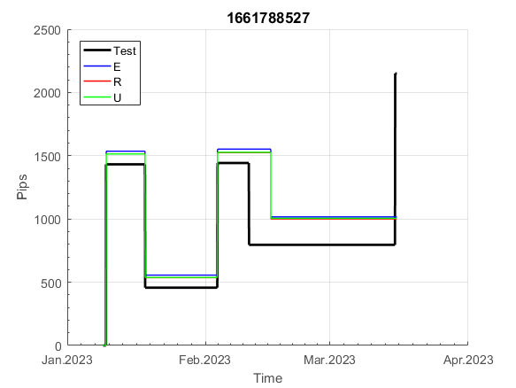
INFO | SymPer | Pip/Y | Trd/Y | RF=MaxPrf/Y/DD | PF | DD/LastDD | iDD | MO/Spred | SD | MO/SD | iRF=MaxPrf/iDD | W/L*W% | = | RISK=PF*RF | Magic | Mod | HL | HLk | TR | TRk | IN | Ik | Del | BrkBck | Inv | D | Iprice | S | P | PM1 | PM2 | Tk | TS | Out | OTr | Oprc | OD | Oprf | Wknd | A | a | AtrLim | tk | T0 | T1 | tp | start | 37987 | 37991 | 2004-01-06 | 2004-01-07 | 2004-01-08 | 2004-01-12 | 2004-01-13 | 2004-01-14 | 2004-01-15 | 2004-01-19 | 2004-01-20 | 2004-01-21 | 2004-01-22 | 2004-01-26 | 2004-01-27 | 2004-01-28 | 2004-01-29 | 2004-02-02 | 2004-02-03 | 2004-02-04 | 2004-02-05 | 2004-02-09 | 2004-02-10 | 2004-02-11 | 2004-02-12 | 2004-02-16 | 2004-02-17 | 2004-02-18 | 2004-02-19 | 2004-02-23 | 2004-02-24 | 2004-02-25 | 2004-02-26 | 2004-03-01 | 2004-03-02 | 2004-03-03 | 2004-03-04 | 2004-03-08 | 2004-03-09 | 2004-03-10 | 2004-03-11 | 2004-03-15 | 2004-03-16 | 2004-03-17 | 2004-03-18 | 2004-03-22 | 2004-03-23 | 2004-03-24 | 2004-03-25 | 2004-03-29 | 2004-03-30 | 2004-03-31 | 2004-04-01 | 2004-04-05 | 2004-04-06 | 2004-04-07 | 2004-04-08 | 2004-04-12 | 2004-04-13 | 2004-04-14 | 2004-04-15 | 2004-04-19 | 2004-04-20 | 2004-04-21 | 2004-04-22 | 2004-04-26 | 2004-04-27 | 2004-04-28 | 2004-04-29 | 2004-05-03 | 2004-05-04 | 2004-05-05 | 2004-05-06 | 2004-05-10 | 2004-05-11 | 2004-05-12 | 2004-05-13 | 2004-05-17 | 2004-05-18 | 2004-05-19 | 2004-05-20 | 2004-05-24 | 2004-05-25 | 2004-05-26 | 2004-05-27 | 2004-05-31 | 2004-06-11 | 2004-06-14 | 2004-06-15 | 2004-06-16 | 2004-06-17 | 2004-06-18 | 2004-06-21 | 2004-06-22 | 2004-06-23 | 2004-06-24 | 2004-06-25 | 2004-06-28 | 2004-06-29 | 2004-06-30 | 2004-07-01 | 2004-07-02 | 2004-07-06 | 2004-07-07 | 2004-07-08 | 2004-07-09 | 2004-07-12 | 2004-07-13 | 2004-07-14 | 2004-07-15 | 2004-07-16 | 2004-07-19 | 2004-07-20 | 2004-07-21 | 2004-07-22 | 2004-07-23 | 2004-07-26 | 2004-07-27 | 2004-07-28 | 2004-07-29 | 2004-07-30 | 2004-08-02 | 2004-08-03 | 2004-08-04 | 2004-08-05 | 2004-08-06 | 2004-08-09 | 2004-08-10 | 2004-08-11 | 2004-08-12 | 2004-08-13 | 2004-08-16 | 2004-08-17 | 2004-08-18 | 2004-08-19 | 2004-08-20 | 2004-08-23 | 2004-08-24 | 2004-08-25 | 2004-08-26 | 2004-08-27 | 2004-08-30 | 2004-08-31 | 2004-09-01 | 2004-09-02 | 2004-09-03 | 2004-09-07 | 2004-09-08 | 2004-09-09 | 2004-09-10 | 2004-09-13 | 2004-09-14 | 2004-09-15 | 2004-09-16 | 2004-09-17 | 2004-09-20 | 2004-09-21 | 2004-09-22 | 2004-09-23 | 2004-09-24 | 2004-09-27 | 2004-09-28 | 2004-09-29 | 2004-09-30 | 2004-10-01 | 2004-10-04 | 2004-10-05 | 2004-10-06 | 2004-10-07 | 2004-10-08 | 2004-10-11 | 2004-10-12 | 2004-10-13 | 2004-10-14 | 2004-10-15 | 2004-10-18 | 2004-10-19 | 2004-10-20 | 2004-10-21 | 2004-10-22 | 2004-10-25 | 2004-10-26 | 2004-10-27 | 2004-10-28 | 2004-10-29 | 2004-11-01 | 2004-11-02 | 2004-11-03 | 2004-11-04 | 2004-11-05 | 2004-11-08 | 2004-11-09 | 2004-11-10 | 2004-11-11 | 2004-11-12 | 2004-11-15 | 2004-11-16 | 2004-11-17 | 2004-11-18 | 2004-11-19 | 2004-11-22 | 2004-11-23 | 2004-11-24 | 2004-11-26 | 2004-11-29 | 2004-11-30 | 2004-12-01
FA$T200.925 2004.01.01-2023.05.01, Sprd=50, StpLev=50, Swaps=-6.28, OPT-2006.01.02-2019.12.30 | EURUSD60 | 262 | 12 | 0.43 | 1.64 | 625_84 | 1090 | 0.43 | 92 | 4.8 | 20 | 1.2*59 = | 72 | 0.7 | 1661788527 | 2 | 1 | 4 | -3 | 4 | -7 | 4 | 1 | -5 | 0 | -2 | 1 | -1 | 6 | 0 | 4 | -1 | 1 | 0 | 0 | 3 | 1 | -3 | 1 | 15 | 5 | 0 | 0 | 0 | 8 | 1 |  | 0 | 0 | 0 | 0 | 0 | 0 | 0 | 0 | 0 | 0 | 0 | 0 | 0 | 0 | 0 | 0 | 0 | 0 | 0 | 0 | 0 | 0 | 0 | 0 | 0 | 0 | 0 | 0 | 0 | 0 | 0 | 0 | 0 | 0 | 0 | -19 | -44 | -66 | 172 | 216 | 216 | 216 | 216 | 216 | 216 | 216 | 216 | 214 | 190 | 156 | 60 | 31 | 31 | 31 | 31 | 31 | 31 | 31 | 31 | 31 | 31 | 31 | 31 | 31 | 31 | 31 | 31 | 31 | 31 | 31 | 31 | 31 | 31 | 31 | 31 | 31 | 31 | 31 | -8 | -79 | -79 | -79 | -79 | -79 | -79 | -79 | -79 | -79 | -79 | -79 | -79 | -79 | -79 | -79 | -79 | -79 | -79 | -79 | -79 | -79 | -79 | -79 | -79 | -79 | -79 | -79 | -79 | -79 | -79 | -79 | -79 | -79 | -79 | -79 | -79 | -98 | 31 | 26 | 141 | 141 | 141 | 141 | 141 | 141 | 141 | 141 | 141 | 141 | 141 | 141 | 141 | 141 | 141 | 141 | 141 | 141 | 141 | 141 | 141 | 141 | 141 | 141 | 141 | 141 | 141 | 141 | 141 | 141 | 141 | 141 | 141 | 141 | 141 | 141 | 141 | 141 | 141 | 141 | 141 | 141 | 141 | 141 | 141 | 141 | 141 | 141 | 141 | 141 | 133 | 227 | 310 | 336 | 336 | 336 | 336 | 336 | 336 | 336 | 336 | 336 | 336 | 338 | 388 | 405 | 406 | 313 | 299 | 334 | 303 | 337 | 477 | 419 | 419 | 419 | 419 | 419 | 419 | 419 | 419 | 427 | 432 | 450 | 335 | 339 | 371 | 418 | 515
FA$T200.925 2004.01.01-2023.06.02, Sprd=50, StpLev=50, Swaps=-5.49, OPT-2006.01.02-2019.12.30 | EURUSD60 | 261 | 12 | 0.42 | 1.64 | 623_121 | 1088 | 0.44 | 91 | 4.8 | 20 | 1.2*59 = | 72 | 0.7 | 1661788527 | 2 | 1 | 4 | -3 | 4 | -7 | 4 | 1 | -5 | 0 | -2 | 1 | -1 | 6 | 0 | 4 | -1 | 1 | 0 | 0 | 3 | 1 | -3 | 1 | 15 | 5 | 0 | 0 | 0 | 8 | 1 |  | 0 | 0 | 0 | 0 | 0 | 0 | 0 | 0 | 0 | 0 | 0 | 0 | 0 | 0 | 0 | 0 | 0 | 0 | 0 | 0 | 0 | 0 | 0 | 0 | 0 | 0 | 0 | 0 | 0 | 0 | 0 | 0 | 0 | 0 | 0 | -19 | -44 | -66 | 172 | 216 | 216 | 216 | 216 | 216 | 216 | 216 | 216 | 214 | 191 | 157 | 60 | 31 | 31 | 31 | 31 | 31 | 31 | 31 | 31 | 31 | 31 | 31 | 31 | 31 | 31 | 31 | 31 | 31 | 31 | 31 | 31 | 31 | 31 | 31 | 31 | 31 | 31 | 31 | -8 | -79 | -79 | -79 | -79 | -79 | -79 | -79 | -79 | -79 | -79 | -79 | -79 | -79 | -79 | -79 | -79 | -79 | -79 | -79 | -79 | -79 | -79 | -79 | -79 | -79 | -79 | -79 | -79 | -79 | -79 | -79 | -79 | -79 | -79 | -79 | -79 | -98 | 31 | 27 | 142 | 142 | 142 | 142 | 142 | 142 | 142 | 142 | 142 | 142 | 142 | 142 | 142 | 142 | 142 | 142 | 142 | 142 | 142 | 142 | 142 | 142 | 142 | 142 | 142 | 142 | 142 | 142 | 142 | 142 | 142 | 142 | 142 | 142 | 142 | 142 | 142 | 142 | 142 | 142 | 142 | 142 | 142 | 142 | 142 | 142 | 142 | 142 | 142 | 142 | 134 | 228 | 310 | 336 | 336 | 336 | 336 | 336 | 336 | 336 | 336 | 336 | 336 | 339 | 389 | 406 | 407 | 314 | 301 | 335 | 304 | 338 | 478 | 420 | 420 | 420 | 420 | 420 | 420 | 420 | 420 | 428 | 434 | 452 | 337 | 340 | 373 | 420 | 517

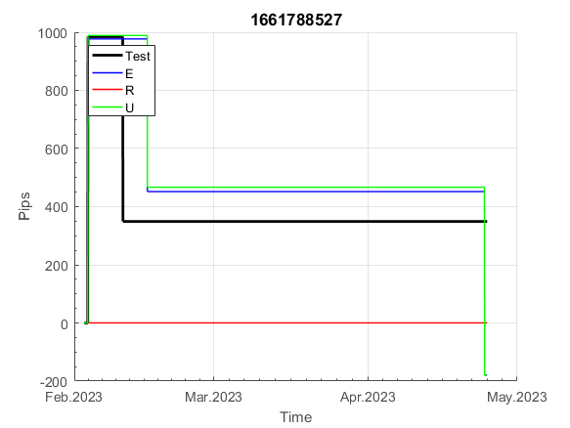
 | 1661788527 | 1661788527
 | 0 | 0
 | 0 | 0
 | 0 | 0
 | 0 | 0
 | 0 | 0
 | 0 | 0
 | 0 | 0
 | 0 | 0
 | 0 | 0
 | 0 | 0
 | 0 | 0
 | 0 | 0
 | 0 | 0
 | 0 | 0
 | 0 | 0
 | 0 | 0
 | 0 | 0
 | 0 | 0
 | 0 | 0
 | 0 | 0
 | 0 | 0
 | 0 | 0
 | 0 | 0
 | 0 | 0
 | 0 | 0
 | 0 | 0
 | -19 | -19
 | -44 | -44
 | -66 | -66
 | 172 | 172
 | 216 | 216
 | 216 | 216
 | 216 | 216
 | 216 | 216
 | 216 | 216
 | 216 | 216
 | 216 | 216
 | 216 | 216
 | 214 | 214
 | 190 | 191
 | 156 | 157
 | 60 | 60
 | 31 | 31
 | 31 | 31
 | 31 | 31
 | 31 | 31
 | 31 | 31
 | 31 | 31
 | 31 | 31
 | 31 | 31
...
 |  |  |  |  |  |  |  |  |  |  |  |  |  |  |  |  |  |  |  |  |  |  |  | 0.99999831894
 |  |  |  |  |  |  |  |  |  |  |  |  |  |  |  |  |  |  |  |  |  |  |  | #DIV/0!
 |  |  |  |  |  |  |  |  |  |  |  |  |  |  |  |  |  |  |  |  |  |  |  | #DIV/0!
 |  |  |  |  |  |  |  |  |  |  |  |  |  |  |  |  |  |  |  |  |  |  |  | #DIV/0!

E19021
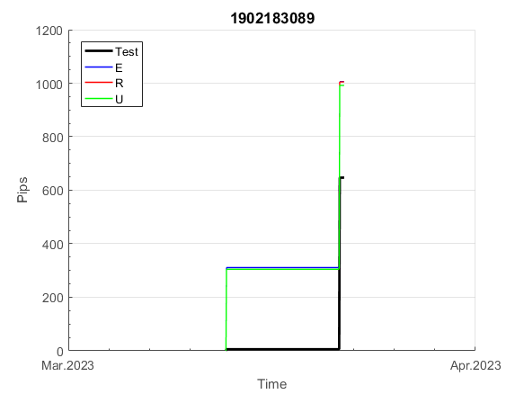
INFO | SymPer | Pip/Y | Trd/Y | RF=MaxPrf/Y/DD | PF | DD/LastDD | iDD | MO/Spred | SD | MO/SD | iRF=MaxPrf/iDD | W/L*W% | = | RISK=PF*RF | Magic | Mod | HL | HLk | TR | TRk | IN | Ik | Del | BrkBck | Inv | D | Iprice | S | P | PM1 | PM2 | Tk | TS | Out | OTr | Oprc | OD | Oprf | Wknd | A | a | AtrLim | tk | T0 | T1 | tp | start | 37987 | 37991 | 2004-01-06 | 2004-01-07 | 2004-01-08 | 2004-01-12 | 2004-01-13 | 2004-01-14 | 2004-01-15 | 2004-01-19 | 2004-01-20 | 2004-01-21 | 2004-01-22 | 2004-01-26 | 2004-01-27 | 2004-01-28 | 2004-01-29 | 2004-02-02 | 2004-02-03 | 2004-02-04 | 2004-02-05 | 2004-02-09 | 2004-02-10 | 2004-02-11 | 2004-02-12 | 2004-02-16 | 2004-02-17 | 2004-02-18 | 2004-02-19 | 2004-02-23 | 2004-02-24 | 2004-02-25 | 2004-02-26 | 2004-03-01 | 2004-03-02 | 2004-03-03 | 2004-03-04 | 2004-03-08 | 2004-03-09 | 2004-03-10 | 2004-03-11 | 2004-03-15 | 2004-03-16 | 2004-03-17 | 2004-03-18 | 2004-03-22 | 2004-03-23 | 2004-03-24 | 2004-03-25 | 2004-03-29 | 2004-03-30 | 2004-03-31 | 2004-04-01 | 2004-04-05 | 2004-04-06 | 2004-04-07 | 2004-04-08 | 2004-04-12 | 2004-04-13 | 2004-04-14 | 2004-04-15 | 2004-04-19 | 2004-04-20 | 2004-04-21 | 2004-04-22 | 2004-04-26 | 2004-04-27 | 2004-04-28 | 2004-04-29 | 2004-05-03 | 2004-05-04 | 2004-05-05 | 2004-05-06 | 2004-05-10 | 2004-05-11 | 2004-05-12 | 2004-05-13 | 2004-05-17 | 2004-05-18 | 2004-05-19 | 2004-05-20 | 2004-05-24 | 2004-05-25 | 2004-05-26 | 2004-05-27 | 2004-05-31 | 2004-06-11 | 2004-06-14 | 2004-06-15 | 2004-06-16 | 2004-06-17 | 2004-06-18 | 2004-06-21 | 2004-06-22 | 2004-06-23 | 2004-06-24 | 2004-06-25 | 2004-06-28 | 2004-06-29 | 2004-06-30 | 2004-07-01 | 2004-07-02 | 2004-07-06 | 2004-07-07 | 2004-07-08 | 2004-07-09 | 2004-07-12 | 2004-07-13 | 2004-07-14 | 2004-07-15 | 2004-07-16 | 2004-07-19 | 2004-07-20 | 2004-07-21 | 2004-07-22 | 2004-07-23 | 2004-07-26 | 2004-07-27 | 2004-07-28 | 2004-07-29 | 2004-07-30 | 2004-08-02 | 2004-08-03 | 2004-08-04 | 2004-08-05 | 2004-08-06 | 2004-08-09 | 2004-08-10 | 2004-08-11 | 2004-08-12 | 2004-08-13 | 2004-08-16 | 2004-08-17 | 2004-08-18 | 2004-08-19 | 2004-08-20 | 2004-08-23 | 2004-08-24 | 2004-08-25 | 2004-08-26 | 2004-08-27 | 2004-08-30 | 2004-08-31 | 2004-09-01 | 2004-09-02 | 2004-09-03 | 2004-09-07 | 2004-09-08 | 2004-09-09 | 2004-09-10 | 2004-09-13 | 2004-09-14 | 2004-09-15 | 2004-09-16 | 2004-09-17 | 2004-09-20 | 2004-09-21 | 2004-09-22 | 2004-09-23 | 2004-09-24 | 2004-09-27 | 2004-09-28 | 2004-09-29 | 2004-09-30 | 2004-10-01 | 2004-10-04 | 2004-10-05 | 2004-10-06 | 2004-10-07 | 2004-10-08 | 2004-10-11 | 2004-10-12 | 2004-10-13 | 2004-10-14 | 2004-10-15 | 2004-10-18 | 2004-10-19 | 2004-10-20 | 2004-10-21 | 2004-10-22 | 2004-10-25 | 2004-10-26 | 2004-10-27 | 2004-10-28 | 2004-10-29 | 2004-11-01 | 2004-11-02 | 2004-11-03 | 2004-11-04 | 2004-11-05 | 2004-11-08 | 2004-11-09 | 2004-11-10 | 2004-11-11 | 2004-11-12 | 2004-11-15 | 2004-11-16 | 2004-11-17 | 2004-11-18 | 2004-11-19 | 2004-11-22 | 2004-11-23 | 2004-11-24 | 2004-11-26 | 2004-11-29 | 2004-11-30 | 2004-12-01
FA$T200.925 2004.01.01-2023.05.01, Sprd=50, StpLev=50, Swaps=-6.28, OPT-2010.01.04-2021.12.30 | EURUSD60 | 109 | 6 | 0.29 | 1.96 | 377_4 | 426 | 0.38 | 64 | 5.9 | 44 | 1.4*62 = | 86 | 0.6 | 1902183089 | 2 | 2 | 8 | 2 | 6 | 4 | 6 | 1 | 2 | 0 | 2 | 1 | 4 | 7 | 0 | 0 | 2 | 0 | 1 | 1 | 3 | 0 | 0 | 2 | 15 | 5 | 0 | 0 | 4 | 7 | 1 |  | 0 | 0 | 0 | 0 | 0 | 0 | 0 | 0 | 0 | 0 | 0 | 0 | 0 | 0 | -16 | 109 | 161 | 161 | 161 | 161 | 161 | 161 | 161 | 161 | 136 | 118 | 163 | 163 | 163 | 163 | 163 | 163 | 163 | 206 | 206 | 206 | 206 | 206 | 206 | 206 | 206 | 206 | 206 | 206 | 206 | 206 | 206 | 206 | 206 | 206 | 206 | 206 | 206 | 206 | 206 | 206 | 206 | 206 | 206 | 206 | 206 | 206 | 206 | 206 | 206 | 206 | 206 | 206 | 206 | 206 | 206 | 206 | 206 | 206 | 206 | 206 | 206 | 206 | 206 | 204 | 262 | 232 | 210 | 300 | 300 | 300 | 300 | 300 | 300 | 300 | 300 | 300 | 300 | 300 | 300 | 300 | 300 | 300 | 300 | 300 | 300 | 300 | 300 | 300 | 300 | 300 | 300 | 300 | 300 | 300 | 300 | 300 | 300 | 300 | 300 | 300 | 300 | 300 | 300 | 300 | 300 | 300 | 300 | 300 | 300 | 300 | 300 | 300 | 300 | 300 | 300 | 300 | 300 | 300 | 300 | 300 | 300 | 300 | 300 | 300 | 300 | 300 | 300 | 300 | 300 | 300 | 300 | 300 | 300 | 300 | 300 | 300 | 300 | 300 | 300 | 300 | 300 | 300 | 300 | 300 | 300 | 300 | 300 | 300 | 273 | 275 | 258 | 251 | 318 | 318 | 318 | 318 | 318 | 318 | 318 | 318 | 318 | 318 | 354 | 354 | 354 | 354 | 354 | 354 | 354 | 354 | 354 | 354 | 354 | 354 | 354 | 354 | 354 | 354 | 354 | 354 | 354 | 354 | 354 | 354 | 354 | 354 | 354 | 354 | 354 | 354 | 354
FA$T200.925 2004.01.01-2023.06.02, Sprd=50, StpLev=50, Swaps=-5.49, OPT-2010.01.04-2021.12.30 | EURUSD60 | 107 | 6 | 0.28 | 1.91 | 377_27 | 441 | 0.35 | 62 | 5.7 | 40 | 1.3*62 = | 83 | 0.5 | 1902183089 | 2 | 2 | 8 | 2 | 6 | 4 | 6 | 1 | 2 | 0 | 2 | 1 | 4 | 7 | 0 | 0 | 2 | 0 | 1 | 1 | 3 | 0 | 0 | 2 | 15 | 5 | 0 | 0 | 4 | 7 | 1 |  | 0 | 0 | 0 | 0 | 0 | 0 | 0 | 0 | 0 | 0 | 0 | 0 | 0 | 0 | -16 | 109 | 161 | 161 | 161 | 161 | 161 | 161 | 161 | 161 | 136 | 118 | 164 | 164 | 164 | 164 | 164 | 164 | 164 | 207 | 207 | 207 | 207 | 207 | 207 | 207 | 207 | 207 | 207 | 207 | 207 | 207 | 207 | 207 | 207 | 207 | 207 | 207 | 207 | 207 | 207 | 207 | 207 | 207 | 207 | 207 | 207 | 207 | 207 | 207 | 207 | 207 | 207 | 207 | 207 | 207 | 207 | 207 | 207 | 207 | 207 | 207 | 207 | 207 | 207 | 205 | 262 | 232 | 210 | 300 | 300 | 300 | 300 | 300 | 300 | 300 | 300 | 300 | 300 | 300 | 300 | 300 | 300 | 300 | 300 | 300 | 300 | 300 | 259 | 216 | 216 | 216 | 216 | 216 | 216 | 216 | 216 | 216 | 216 | 216 | 216 | 216 | 216 | 216 | 216 | 216 | 216 | 216 | 216 | 216 | 216 | 216 | 216 | 216 | 216 | 216 | 216 | 216 | 216 | 216 | 216 | 216 | 216 | 216 | 216 | 216 | 216 | 216 | 216 | 216 | 216 | 216 | 216 | 216 | 216 | 216 | 216 | 216 | 216 | 216 | 216 | 216 | 216 | 216 | 216 | 216 | 216 | 216 | 216 | 216 | 189 | 192 | 175 | 168 | 235 | 235 | 235 | 235 | 235 | 235 | 235 | 235 | 235 | 235 | 271 | 271 | 271 | 271 | 271 | 271 | 271 | 271 | 271 | 271 | 271 | 271 | 271 | 271 | 271 | 271 | 271 | 271 | 271 | 271 | 271 | 271 | 271 | 271 | 271 | 271 | 271 | 271 | 271

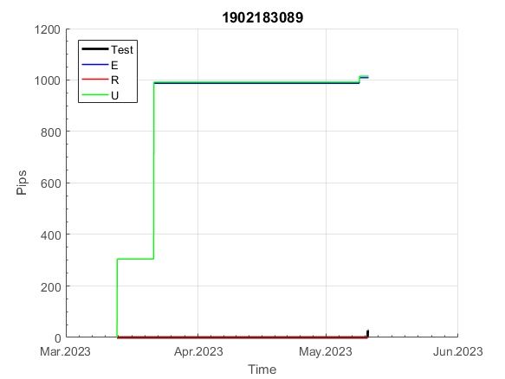
 | 1902183089 | 1902183089
 | 0 | 0
 | 0 | 0
 | 0 | 0
 | 0 | 0
 | 0 | 0
 | -16 | -16
 | 109 | 109
 | 161 | 161
 | 161 | 161
 | 161 | 161
 | 161 | 161
 | 161 | 161
 | 161 | 161
 | 161 | 161
 | 161 | 161
 | 136 | 136
 | 118 | 118
 | 163 | 164
 | 163 | 164
 | 163 | 164
 | 163 | 164
 | 163 | 164
 | 163 | 164
 | 163 | 164
 | 206 | 207
 | 206 | 207
 | 206 | 207
 | 206 | 207
 | 206 | 207
 | 206 | 207
 | 206 | 207
 | 206 | 207
 | 206 | 207
 | 206 | 207
 | 206 | 207
 | 206 | 207
 | 206 | 207
 | 206 | 207
 | 206 | 207
 | 206 | 207
 | 206 | 207
 | 206 | 207
 | 206 | 207
 | 206 | 207
 | 206 | 207
 | 206 | 207
 | 206 | 207
 | 206 | 207
 | 206 | 207
 | 206 | 207
...
 |  |  |  |  |  |  |  |  |  |  |  |  |  |  |  |  |  |  |  |  |  |  |  | 0.99974757301
 |  |  |  |  |  |  |  |  |  |  |  |  |  |  |  |  |  |  |  |  |  |  |  | #DIV/0!
 |  |  |  |  |  |  |  |  |  |  |  |  |  |  |  |  |  |  |  |  |  |  |  | #DIV/0!
 |  |  |  |  |  |  |  |  |  |  |  |  |  |  |  |  |  |  |  |  |  |  |  | #DIV/0!

E1906
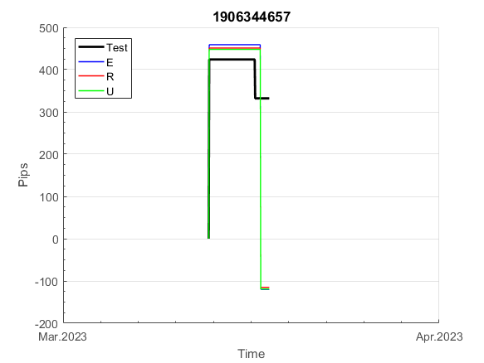
INFO | SymPer | Pip/Y | Trd/Y | RF=MaxPrf/Y/DD | PF | DD/LastDD | iDD | MO/Spred | SD | MO/SD | iRF=MaxPrf/iDD | W/L*W% | = | RISK=PF*RF | Magic | Mod | HL | HLk | TR | TRk | IN | Ik | Del | BrkBck | Inv | D | Iprice | S | P | PM1 | PM2 | Tk | TS | Out | OTr | Oprc | OD | Oprf | Wknd | A | a | AtrLim | tk | T0 | T1 | tp | start | 37987 | 37991 | 2004-01-06 | 2004-01-07 | 2004-01-08 | 2004-01-12 | 2004-01-13 | 2004-01-14 | 2004-01-15 | 2004-01-19 | 2004-01-20 | 2004-01-21 | 2004-01-22 | 2004-01-26 | 2004-01-27 | 2004-01-28 | 2004-01-29 | 2004-02-02 | 2004-02-03 | 2004-02-04 | 2004-02-05 | 2004-02-09 | 2004-02-10 | 2004-02-11 | 2004-02-12 | 2004-02-16 | 2004-02-17 | 2004-02-18 | 2004-02-19 | 2004-02-23 | 2004-02-24 | 2004-02-25 | 2004-02-26 | 2004-03-01 | 2004-03-02 | 2004-03-03 | 2004-03-04 | 2004-03-08 | 2004-03-09 | 2004-03-10 | 2004-03-11 | 2004-03-15 | 2004-03-16 | 2004-03-17 | 2004-03-18 | 2004-03-22 | 2004-03-23 | 2004-03-24 | 2004-03-25 | 2004-03-29 | 2004-03-30 | 2004-03-31 | 2004-04-01 | 2004-04-05 | 2004-04-06 | 2004-04-07 | 2004-04-08 | 2004-04-12 | 2004-04-13 | 2004-04-14 | 2004-04-15 | 2004-04-19 | 2004-04-20 | 2004-04-21 | 2004-04-22 | 2004-04-26 | 2004-04-27 | 2004-04-28 | 2004-04-29 | 2004-05-03 | 2004-05-04 | 2004-05-05 | 2004-05-06 | 2004-05-10 | 2004-05-11 | 2004-05-12 | 2004-05-13 | 2004-05-17 | 2004-05-18 | 2004-05-19 | 2004-05-20 | 2004-05-24 | 2004-05-25 | 2004-05-26 | 2004-05-27 | 2004-05-31 | 2004-06-11 | 2004-06-14 | 2004-06-15 | 2004-06-16 | 2004-06-17 | 2004-06-18 | 2004-06-21 | 2004-06-22 | 2004-06-23 | 2004-06-24 | 2004-06-25 | 2004-06-28 | 2004-06-29 | 2004-06-30 | 2004-07-01 | 2004-07-02 | 2004-07-06 | 2004-07-07 | 2004-07-08 | 2004-07-09 | 2004-07-12 | 2004-07-13 | 2004-07-14 | 2004-07-15 | 2004-07-16 | 2004-07-19 | 2004-07-20 | 2004-07-21 | 2004-07-22 | 2004-07-23 | 2004-07-26 | 2004-07-27 | 2004-07-28 | 2004-07-29 | 2004-07-30 | 2004-08-02 | 2004-08-03 | 2004-08-04 | 2004-08-05 | 2004-08-06 | 2004-08-09 | 2004-08-10 | 2004-08-11 | 2004-08-12 | 2004-08-13 | 2004-08-16 | 2004-08-17 | 2004-08-18 | 2004-08-19 | 2004-08-20 | 2004-08-23 | 2004-08-24 | 2004-08-25 | 2004-08-26 | 2004-08-27 | 2004-08-30 | 2004-08-31 | 2004-09-01 | 2004-09-02 | 2004-09-03 | 2004-09-07 | 2004-09-08 | 2004-09-09 | 2004-09-10 | 2004-09-13 | 2004-09-14 | 2004-09-15 | 2004-09-16 | 2004-09-17 | 2004-09-20 | 2004-09-21 | 2004-09-22 | 2004-09-23 | 2004-09-24 | 2004-09-27 | 2004-09-28 | 2004-09-29 | 2004-09-30 | 2004-10-01 | 2004-10-04 | 2004-10-05 | 2004-10-06 | 2004-10-07 | 2004-10-08 | 2004-10-11 | 2004-10-12 | 2004-10-13 | 2004-10-14 | 2004-10-15 | 2004-10-18 | 2004-10-19 | 2004-10-20 | 2004-10-21 | 2004-10-22 | 2004-10-25 | 2004-10-26 | 2004-10-27 | 2004-10-28 | 2004-10-29 | 2004-11-01 | 2004-11-02 | 2004-11-03 | 2004-11-04 | 2004-11-05 | 2004-11-08 | 2004-11-09 | 2004-11-10 | 2004-11-11 | 2004-11-12 | 2004-11-15 | 2004-11-16 | 2004-11-17 | 2004-11-18 | 2004-11-19 | 2004-11-22 | 2004-11-23 | 2004-11-24 | 2004-11-26 | 2004-11-29 | 2004-11-30 | 2004-12-01
FA$T200.925 2004.01.01-2023.05.01, Sprd=50, StpLev=50, Swaps=-6.28, OPT-2010.01.04-2021.12.30 | EURUSD60 | 123 | 7 | 0.36 | 2.36 | 347_19 | 376 | 0.34 | 45 | 7.6 | 45 | 1.8*59 = | 107 | 0.8 | 1906344657 | 2 | 3 | 3 | 5 | 4 | 1 | 8 | 1 | 2 | 0 | 4 | 1 | 4 | 6 | 2 | 2 | -3 | 0 | 1 | 1 | 3 | 1 | 0 | 0 | 15 | 5 | 0 | 0 | 5 | 3 | 1 |  | 0 | 0 | 0 | 0 | 0 | 0 | 0 | 0 | 0 | 0 | 0 | 0 | 0 | 0 | 0 | 0 | 0 | 0 | 0 | 0 | 0 | 0 | 0 | 0 | 0 | 0 | 0 | 0 | 0 | 0 | 0 | 0 | 0 | 0 | 0 | 0 | 0 | 0 | 0 | 0 | 0 | 0 | 0 | 0 | 0 | 0 | 0 | -21 | -4 | -4 | -4 | -4 | -4 | -4 | -4 | -4 | -4 | -4 | -4 | -4 | -4 | -4 | -4 | -4 | -4 | -4 | -4 | -4 | -4 | -4 | -4 | -4 | -4 | -4 | -4 | -4 | -4 | -4 | -4 | -4 | -4 | -4 | -4 | -4 | -4 | -4 | -4 | -4 | -4 | -4 | -4 | -4 | -4 | -4 | -4 | -4 | -4 | -4 | -4 | -4 | -4 | -4 | -4 | -4 | -4 | -4 | -4 | -4 | -4 | -4 | -4 | -4 | -4 | -4 | -4 | -4 | -4 | -4 | -4 | -4 | -4 | -4 | -4 | -4 | -4 | -4 | -4 | -4 | -4 | -4 | -4 | -4 | -4 | -4 | -4 | -4 | -4 | -4 | -4 | -4 | -4 | -4 | -4 | -4 | -15 | -26 | 41 | 70 | 70 | 70 | 70 | 70 | 70 | 70 | 70 | 70 | 70 | 70 | 70 | 70 | 70 | 70 | 70 | 70 | 70 | 70 | 70 | 70 | 70 | 70 | 70 | 70 | 70 | 70 | 70 | 70 | 70 | 70 | 70 | 70 | 70 | 70 | 70 | 70 | 70 | 68 | 32 | 6 | 6 | 6 | 6 | 6 | 6 | 6 | 6 | 6 | 6 | 6 | 6 | 6 | 6 | 6 | 6 | 6 | 6 | 6 | 6
FA$T200.925 2004.01.01-2023.06.02, Sprd=50, StpLev=50, Swaps=-5.49, OPT-2010.01.04-2021.12.30 | EURUSD60 | 122 | 7 | 0.35 | 2.35 | 347_50 | 380 | 0.34 | 45 | 7.5 | 45 | 1.7*60 = | 103 | 0.8 | 1906344657 | 2 | 3 | 3 | 5 | 4 | 1 | 8 | 1 | 2 | 0 | 4 | 1 | 4 | 6 | 2 | 2 | -3 | 0 | 1 | 1 | 3 | 1 | 0 | 0 | 15 | 5 | 0 | 0 | 5 | 3 | 1 |  | 0 | 0 | 0 | 0 | 0 | 0 | 0 | 0 | 0 | 0 | 0 | 0 | 0 | 0 | 0 | 0 | 0 | 0 | 0 | 0 | 0 | 0 | 0 | 0 | 0 | 0 | 0 | 0 | 0 | 0 | 0 | 0 | 0 | 0 | 0 | 0 | 0 | 0 | 0 | 0 | 0 | 0 | 0 | 0 | 0 | 0 | 0 | -21 | -4 | -4 | -4 | -4 | -4 | -4 | -4 | -4 | -4 | -4 | -4 | -4 | -4 | -4 | -4 | -4 | -4 | -4 | -4 | -4 | -4 | -4 | -4 | -4 | -4 | -4 | -4 | -4 | -4 | -4 | -4 | -4 | -4 | -4 | -4 | -4 | -4 | -4 | -4 | -4 | -4 | -4 | -4 | -4 | -4 | -4 | -4 | -4 | -4 | -4 | -4 | -4 | -4 | -4 | -4 | -4 | -4 | -4 | -4 | -4 | -4 | -4 | -4 | -4 | -4 | -4 | -4 | -4 | -4 | -4 | -4 | -4 | -4 | -4 | -4 | -4 | -4 | -4 | -4 | -4 | -4 | -4 | -4 | -4 | -4 | -4 | -4 | -4 | -4 | -4 | -4 | -4 | -4 | -4 | -4 | -4 | -15 | -26 | 41 | 70 | 70 | 70 | 70 | 70 | 70 | 70 | 70 | 70 | 70 | 70 | 70 | 70 | 70 | 70 | 70 | 70 | 70 | 70 | 70 | 70 | 70 | 70 | 70 | 70 | 70 | 70 | 70 | 70 | 70 | 70 | 70 | 70 | 70 | 70 | 70 | 70 | 70 | 68 | 32 | 6 | 6 | 6 | 6 | 6 | 6 | 6 | 6 | 6 | 6 | 6 | 6 | 6 | 6 | 6 | 6 | 6 | 6 | 6 | 6

 | 1906344657 | 1906344657
 | 0 | 0
 | 0 | 0
 | 0 | 0
 | 0 | 0
 | 0 | 0
 | 0 | 0
 | 0 | 0
 | 0 | 0
 | 0 | 0
 | 0 | 0
 | 0 | 0
 | 0 | 0
 | 0 | 0
 | 0 | 0
 | 0 | 0
 | 0 | 0
 | 0 | 0
 | 0 | 0
 | 0 | 0
 | 0 | 0
 | 0 | 0
 | 0 | 0
 | 0 | 0
 | 0 | 0
 | 0 | 0
 | 0 | 0
 | 0 | 0
 | 0 | 0
 | 0 | 0
 | 0 | 0
 | 0 | 0
 | 0 | 0
 | 0 | 0
 | 0 | 0
 | 0 | 0
 | 0 | 0
 | 0 | 0
 | 0 | 0
 | -21 | -21
 | -4 | -4
 | -4 | -4
 | -4 | -4
 | -4 | -4
 | -4 | -4
 | -4 | -4
 | -4 | -4
 | -4 | -4
 | -4 | -4
 | -4 | -4
 | -4 | -4
...
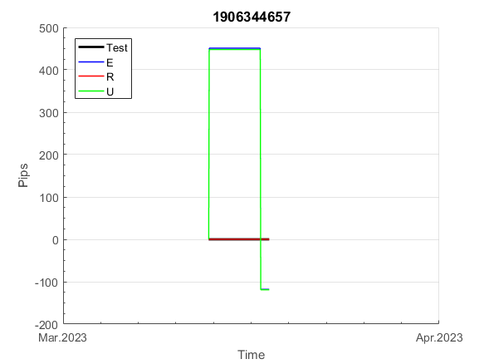
 |  |  |  |  |  |  |  |  |  |  |  |  |  |  |  |  |  |  |  |  |  |  |  | 0.99999981077
 |  |  |  |  |  |  |  |  |  |  |  |  |  |  |  |  |  |  |  |  |  |  |  | #DIV/0!
 |  |  |  |  |  |  |  |  |  |  |  |  |  |  |  |  |  |  |  |  |  |  |  | #DIV/0!
 |  |  |  |  |  |  |  |  |  |  |  |  |  |  |  |  |  |  |  |  |  |  |  | #DIV/0!

E94
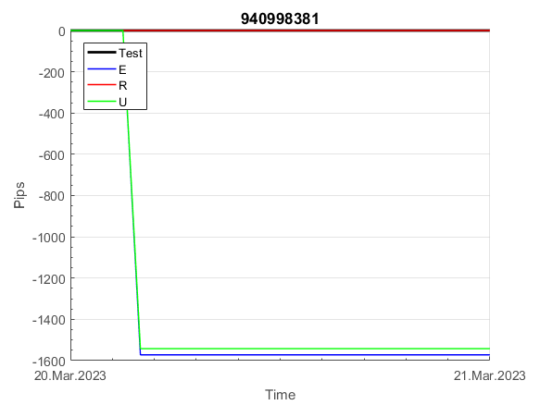
INFO | SymPer | Pip/Y | Trd/Y | RF=MaxPrf/Y/DD | PF | DD/LastDD | iDD | MO/Spred | SD | MO/SD | iRF=MaxPrf/iDD | W/L*W% | = | RISK=PF*RF | Magic | Mod | HL | HLk | TR | TRk | IN | Ik | Del | BrkBck | Inv | D | Iprice | S | P | PM1 | PM2 | Tk | TS | Out | OTr | Oprc | OD | Oprf | Wknd | A | a | AtrLim | tk | T0 | T1 | tp | start | 37987 | 37991 | 2004-01-06 | 2004-01-07 | 2004-01-08 | 2004-01-12 | 2004-01-13 | 2004-01-14 | 2004-01-15 | 2004-01-19 | 2004-01-20 | 2004-01-21 | 2004-01-22 | 2004-01-26 | 2004-01-27 | 2004-01-28 | 2004-01-29 | 2004-02-02 | 2004-02-03 | 2004-02-04 | 2004-02-05 | 2004-02-09 | 2004-02-10 | 2004-02-11 | 2004-02-12 | 2004-02-16 | 2004-02-17 | 2004-02-18 | 2004-02-19 | 2004-02-23 | 2004-02-24 | 2004-02-25 | 2004-02-26 | 2004-03-01 | 2004-03-02 | 2004-03-03 | 2004-03-04 | 2004-03-08 | 2004-03-09 | 2004-03-10 | 2004-03-11 | 2004-03-15 | 2004-03-16 | 2004-03-17 | 2004-03-18 | 2004-03-22 | 2004-03-23 | 2004-03-24 | 2004-03-25 | 2004-03-29 | 2004-03-30 | 2004-03-31 | 2004-04-01 | 2004-04-05 | 2004-04-06 | 2004-04-07 | 2004-04-08 | 2004-04-12 | 2004-04-13 | 2004-04-14 | 2004-04-15 | 2004-04-19 | 2004-04-20 | 2004-04-21 | 2004-04-22 | 2004-04-26 | 2004-04-27 | 2004-04-28 | 2004-04-29 | 2004-05-03 | 2004-05-04 | 2004-05-05 | 2004-05-06 | 2004-05-10 | 2004-05-11 | 2004-05-12 | 2004-05-13 | 2004-05-17 | 2004-05-18 | 2004-05-19 | 2004-05-20 | 2004-05-24 | 2004-05-25 | 2004-05-26 | 2004-05-27 | 2004-05-31 | 2004-06-11 | 2004-06-14 | 2004-06-15 | 2004-06-16 | 2004-06-17 | 2004-06-18 | 2004-06-21 | 2004-06-22 | 2004-06-23 | 2004-06-24 | 2004-06-25 | 2004-06-28 | 2004-06-29 | 2004-06-30 | 2004-07-01 | 2004-07-02 | 2004-07-06 | 2004-07-07 | 2004-07-08 | 2004-07-09 | 2004-07-12 | 2004-07-13 | 2004-07-14 | 2004-07-15 | 2004-07-16 | 2004-07-19 | 2004-07-20 | 2004-07-21 | 2004-07-22 | 2004-07-23 | 2004-07-26 | 2004-07-27 | 2004-07-28 | 2004-07-29 | 2004-07-30 | 2004-08-02 | 2004-08-03 | 2004-08-04 | 2004-08-05 | 2004-08-06 | 2004-08-09 | 2004-08-10 | 2004-08-11 | 2004-08-12 | 2004-08-13 | 2004-08-16 | 2004-08-17 | 2004-08-18 | 2004-08-19 | 2004-08-20 | 2004-08-23 | 2004-08-24 | 2004-08-25 | 2004-08-26 | 2004-08-27 | 2004-08-30 | 2004-08-31 | 2004-09-01 | 2004-09-02 | 2004-09-03 | 2004-09-07 | 2004-09-08 | 2004-09-09 | 2004-09-10 | 2004-09-13 | 2004-09-14 | 2004-09-15 | 2004-09-16 | 2004-09-17 | 2004-09-20 | 2004-09-21 | 2004-09-22 | 2004-09-23 | 2004-09-24 | 2004-09-27 | 2004-09-28 | 2004-09-29 | 2004-09-30 | 2004-10-01 | 2004-10-04 | 2004-10-05 | 2004-10-06 | 2004-10-07 | 2004-10-08 | 2004-10-11 | 2004-10-12 | 2004-10-13 | 2004-10-14 | 2004-10-15 | 2004-10-18 | 2004-10-19 | 2004-10-20 | 2004-10-21 | 2004-10-22 | 2004-10-25 | 2004-10-26 | 2004-10-27 | 2004-10-28 | 2004-10-29 | 2004-11-01 | 2004-11-02 | 2004-11-03 | 2004-11-04 | 2004-11-05 | 2004-11-08 | 2004-11-09 | 2004-11-10 | 2004-11-11 | 2004-11-12 | 2004-11-15 | 2004-11-16 | 2004-11-17 | 2004-11-18 | 2004-11-19 | 2004-11-22 | 2004-11-23 | 2004-11-24 | 2004-11-26 | 2004-11-29 | 2004-11-30 | 2004-12-01
FA$T200.925 2004.01.01-2023.05.01, Sprd=50, StpLev=50, Swaps=-6.28, OPT-2010.01.04-2021.12.30 | EURUSD60 | 90 | 5 | 0.44 | 38.16 | 205_0 | 8 | 0.38 | 23 | 16.1 | 2440 | 5.6*88 = | 497 | 16.8 | 940998381 | 2 | 1 | 7 | 1 | 1 | 8 | 8 | 2 | 0 | 0 | -1 | 2 | 6 | 4 | -1 | 3 | 2 | 1 | 0 | 1 | 3 | 0 | -3 | 0 | 15 | 5 | 0 | 2 | 2 | 6 | 1 |  | 0 | 0 | 0 | -42 | -14 | 1 | 1 | 1 | 1 | 1 | 1 | 1 | 1 | 1 | 1 | 1 | 1 | 1 | 1 | 1 | 1 | 1 | 1 | 1 | 1 | 1 | 1 | 1 | 1 | 1 | 1 | 1 | 1 | 1 | 1 | 1 | 1 | 1 | 1 | 1 | 1 | 1 | 1 | 1 | 1 | 1 | 1 | 1 | 1 | 1 | 1 | 1 | 1 | 1 | 1 | 1 | 1 | 1 | 1 | 1 | 1 | 1 | 1 | 1 | 1 | 1 | 1 | 1 | 1 | 1 | 1 | 1 | 1 | 1 | 1 | 1 | 1 | 1 | 1 | 1 | 1 | 1 | 1 | 1 | 1 | 1 | 1 | 1 | 1 | 1 | 1 | 1 | 1 | 1 | 1 | 1 | 1 | 1 | 1 | 1 | 1 | 1 | 1 | 1 | 1 | 1 | 1 | 1 | 1 | 1 | 1 | 1 | 1 | 1 | 1 | 1 | 1 | 1 | 1 | 1 | 1 | 1 | 1 | 1 | 1 | 1 | 1 | 1 | 1 | 1 | 1 | 1 | 1 | 1 | 1 | 1 | 1 | 1 | 1 | 1 | 1 | 1 | 1 | 1 | 1 | 1 | 1 | 1 | 1 | 1 | 1 | 1 | 1 | 1 | 1 | 1 | 1 | 1 | 1 | 1 | 1 | 1 | 1 | 1 | 1 | 1 | 1 | 1 | 1 | 1 | 1 | 1 | 1 | 1 | 1 | 1 | 1 | 1 | 1 | 1 | 1 | 1 | 1 | 1 | 1 | 1 | 1 | 1 | 1 | 1 | 1 | 1 | 1 | 1 | 1 | 1 | 1 | 1 | 1 | 1 | 1 | 1 | 1 | 1 | 1 | 1 | 1
FA$T200.925 2004.01.01-2023.06.02, Sprd=50, StpLev=50, Swaps=-5.49, OPT-2010.01.04-2021.12.30 | EURUSD60 | 90 | 5 | 0.44 | 38.96 | 205_0 | 8 | 0.38 | 23 | 16.1 | 2499 | 5.1*89 = | 457 | 17.2 | 940998381 | 2 | 1 | 7 | 1 | 1 | 8 | 8 | 2 | 0 | 0 | -1 | 2 | 6 | 4 | -1 | 3 | 2 | 1 | 0 | 1 | 3 | 0 | -3 | 0 | 15 | 5 | 0 | 2 | 2 | 6 | 1 |  | 0 | 0 | 0 | -42 | -14 | 1 | 1 | 1 | 1 | 1 | 1 | 1 | 1 | 1 | 1 | 1 | 1 | 1 | 1 | 1 | 1 | 1 | 1 | 1 | 1 | 1 | 1 | 1 | 1 | 1 | 1 | 1 | 1 | 1 | 1 | 1 | 1 | 1 | 1 | 1 | 1 | 1 | 1 | 1 | 1 | 1 | 1 | 1 | 1 | 1 | 1 | 1 | 1 | 1 | 1 | 1 | 1 | 1 | 1 | 1 | 1 | 1 | 1 | 1 | 1 | 1 | 1 | 1 | 1 | 1 | 1 | 1 | 1 | 1 | 1 | 1 | 1 | 1 | 1 | 1 | 1 | 1 | 1 | 1 | 1 | 1 | 1 | 1 | 1 | 1 | 1 | 1 | 1 | 1 | 1 | 1 | 1 | 1 | 1 | 1 | 1 | 1 | 1 | 1 | 1 | 1 | 1 | 1 | 1 | 1 | 1 | 1 | 1 | 1 | 1 | 1 | 1 | 1 | 1 | 1 | 1 | 1 | 1 | 1 | 1 | 1 | 1 | 1 | 1 | 1 | 1 | 1 | 1 | 1 | 1 | 1 | 1 | 1 | 1 | 1 | 1 | 1 | 1 | 1 | 1 | 1 | 1 | 1 | 1 | 1 | 1 | 1 | 1 | 1 | 1 | 1 | 1 | 1 | 1 | 1 | 1 | 1 | 1 | 1 | 1 | 1 | 1 | 1 | 1 | 1 | 1 | 1 | 1 | 1 | 1 | 1 | 1 | 1 | 1 | 1 | 1 | 1 | 1 | 1 | 1 | 1 | 1 | 1 | 1 | 1 | 1 | 1 | 1 | 1 | 1 | 1 | 1 | 1 | 1 | 1 | 1 | 1 | 1 | 1 | 1 | 1 | 1

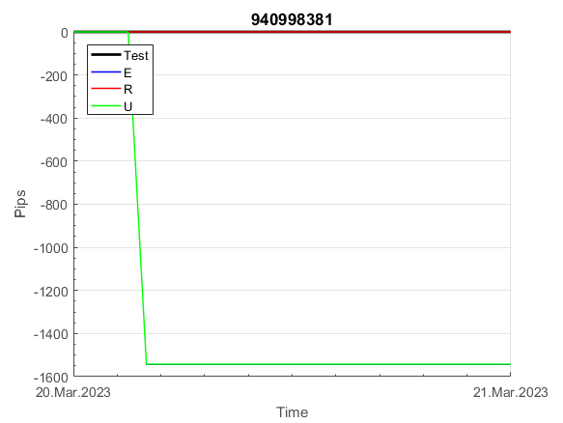
 | 940998381 | 940998381
 | 1 | 1
 | 1 | 1
 | 1 | 1
 | 1 | 1
 | 1 | 1
 | 1 | 1
 | 1 | 1
 | 1 | 1
 | 1 | 1
 | 1 | 1
 | 1 | 1
 | 1 | 1
 | 1 | 1
 | 1 | 1
 | 1 | 1
 | 1 | 1
 | 1 | 1
 | 1 | 1
 | 1 | 1
 | 1 | 1
 | 1 | 1
 | 1 | 1
 | 1 | 1
 | 1 | 1
 | 1 | 1
 | 1 | 1
 | 1 | 1
 | 1 | 1
 | 1 | 1
 | 1 | 1
 | 1 | 1
 | 1 | 1
 | 1 | 1
 | 1 | 1
 | 1 | 1
 | 1 | 1
 | 1 | 1
 | 1 | 1
 | 1 | 1
 | 1 | 1
 | 1 | 1
 | 1 | 1
 | 1 | 1
 | 1 | 1
 | 1 | 1
 | 1 | 1
 | 1 | 1
 | 1 | 1
 | 1 | 1
 | 1 | 1
...
 |  |  |  |  |  |  |  |  |  |  |  |  |  |  |  |  |  |  |  |  |  |  |  | 0.9999997933
 |  |  |  |  |  |  |  |  |  |  |  |  |  |  |  |  |  |  |  |  |  |  |  | #DIV/0!
 |  |  |  |  |  |  |  |  |  |  |  |  |  |  |  |  |  |  |  |  |  |  |  | #DIV/0!
 |  |  |  |  |  |  |  |  |  |  |  |  |  |  |  |  |  |  |  |  |  |  |  | #DIV/0!

101
INFO | SymPer | Pip/Y | Trd/Y | RF=MaxPrf/Y/DD | PF | DD/LastDD | iDD | MO/Spred | SD | MO/SD | iRF=MaxPrf/iDD | W/L*W% | = | RISK=PF*RF | Magic | Mod | HL | HLk | TR | TRk | IN | Ik | Del | BrkBck | Inv | D | Iprice | S | P | PM1 | PM2 | Tk | TS | Out | OTr | Oprc | OD | Oprf | Wknd | A | a | AtrLim | tk | T0 | T1 | tp | start | 37987 | 37991 | 2004-01-06 | 2004-01-07 | 2004-01-08 | 2004-01-12 | 2004-01-13 | 2004-01-14 | 2004-01-15 | 2004-01-19 | 2004-01-20 | 2004-01-21 | 2004-01-22 | 2004-01-26 | 2004-01-27 | 2004-01-28 | 2004-01-29 | 2004-02-02 | 2004-02-03 | 2004-02-04 | 2004-02-05 | 2004-02-09 | 2004-02-10 | 2004-02-11 | 2004-02-12 | 2004-02-16 | 2004-02-17 | 2004-02-18 | 2004-02-19 | 2004-02-23 | 2004-02-24 | 2004-02-25 | 2004-02-26 | 2004-03-01 | 2004-03-02 | 2004-03-03 | 2004-03-04 | 2004-03-08 | 2004-03-09 | 2004-03-10 | 2004-03-11 | 2004-03-15 | 2004-03-16 | 2004-03-17 | 2004-03-18 | 2004-03-22 | 2004-03-23 | 2004-03-24 | 2004-03-25 | 2004-03-29 | 2004-03-30 | 2004-03-31 | 2004-04-01 | 2004-04-05 | 2004-04-06 | 2004-04-07 | 2004-04-08 | 2004-04-12 | 2004-04-13 | 2004-04-14 | 2004-04-15 | 2004-04-19 | 2004-04-20 | 2004-04-21 | 2004-04-22 | 2004-04-26 | 2004-04-27 | 2004-04-28 | 2004-04-29 | 2004-05-03 | 2004-05-04 | 2004-05-05 | 2004-05-06 | 2004-05-10 | 2004-05-11 | 2004-05-12 | 2004-05-13 | 2004-05-17 | 2004-05-18 | 2004-05-19 | 2004-05-20 | 2004-05-24 | 2004-05-25 | 2004-05-26 | 2004-05-27 | 2004-05-31 | 2004-06-11 | 2004-06-14 | 2004-06-15 | 2004-06-16 | 2004-06-17 | 2004-06-18 | 2004-06-21 | 2004-06-22 | 2004-06-23 | 2004-06-24 | 2004-06-25 | 2004-06-28 | 2004-06-29 | 2004-06-30 | 2004-07-01 | 2004-07-02 | 2004-07-06 | 2004-07-07 | 2004-07-08 | 2004-07-09 | 2004-07-12 | 2004-07-13 | 2004-07-14 | 2004-07-15 | 2004-07-16 | 2004-07-19 | 2004-07-20 | 2004-07-21 | 2004-07-22 | 2004-07-23 | 2004-07-26 | 2004-07-27 | 2004-07-28 | 2004-07-29 | 2004-07-30 | 2004-08-02 | 2004-08-03 | 2004-08-04 | 2004-08-05 | 2004-08-06 | 2004-08-09 | 2004-08-10 | 2004-08-11 | 2004-08-12 | 2004-08-13 | 2004-08-16 | 2004-08-17 | 2004-08-18 | 2004-08-19 | 2004-08-20 | 2004-08-23 | 2004-08-24 | 2004-08-25 | 2004-08-26 | 2004-08-27 | 2004-08-30 | 2004-08-31 | 2004-09-01 | 2004-09-02 | 2004-09-03 | 2004-09-07 | 2004-09-08 | 2004-09-09 | 2004-09-10 | 2004-09-13 | 2004-09-14 | 2004-09-15 | 2004-09-16 | 2004-09-17 | 2004-09-20 | 2004-09-21 | 2004-09-22 | 2004-09-23 | 2004-09-24 | 2004-09-27 | 2004-09-28 | 2004-09-29 | 2004-09-30 | 2004-10-01 | 2004-10-04 | 2004-10-05 | 2004-10-06 | 2004-10-07 | 2004-10-08 | 2004-10-11 | 2004-10-12 | 2004-10-13 | 2004-10-14 | 2004-10-15 | 2004-10-18 | 2004-10-19 | 2004-10-20 | 2004-10-21 | 2004-10-22 | 2004-10-25 | 2004-10-26 | 2004-10-27 | 2004-10-28 | 2004-10-29 | 2004-11-01 | 2004-11-02 | 2004-11-03 | 2004-11-04 | 2004-11-05 | 2004-11-08 | 2004-11-09 | 2004-11-10 | 2004-11-11 | 2004-11-12 | 2004-11-15 | 2004-11-16 | 2004-11-17 | 2004-11-18 | 2004-11-19 | 2004-11-22 | 2004-11-23 | 2004-11-24 | 2004-11-26 | 2004-11-29 | 2004-11-30 | 2004-12-01

FA$T200.925 2004.07.07-2023.06.02, Sprd=100, StpLev=100, Swaps=-13.68, OPT-2009.01.02-2022.02.01 | XAUUSD240 | 741 | 5 | 0.3 | 1.68 | 2473_1179 | 4764 | 1.36 | 625 | 2.2 | 28 | 2.7*43 = | 116 | 0.5 | 1014922733 | 2 | 3 | 6 | -2 | 4 | 3 | 7 | 1 | -5 | 0 | 2 | 4 | 5 | -6 | 0 | 0 | -4 | 0 | 0 | 0 | 1 | 0 | -2 | 0 | 15 | 5 | 40 | 0 | 1 | 2 | 3 |  | 0 | 0 | 0 | 0 | 0 | 0 | 0 | 0 | 0 | 0 | 0 | 0 | 0 | 0 | 0 | 0 | 0 | 0 | 0 | 0 | 0 | 0 | 0 | 0 | 0 | 0 | 0 | 0 | 0 | -20 | -33 | -21 | -16 | -6 | 35 | -25 | -27 | -31 | -32 | -33 | -35 | -36 | -40 | -42 | -44 | -46 | -50 | -51 | -53 | -54 | -55 | -59 | -61 | -62 | -63 | -65 | -69 | -70 | -72 | -73 | -74 | -79 | -45 | -104 | -101 | -53 | -67 | -73 | -39 | -107 | -143 | -120 | -93 | -106 | -124 | -83 | -62 | -66 | -32 | -34 | -55 | -77 | -68 | -46 | -121 | -130 | -67 | -45 | -1 | 8 | 8 | 8 | 8 | 8 | 8 | 8 | 8 | 8 | 8 | 8 | 8 | 8 | 8 | 8 | 8 | 8 | 8 | 8 | 1 | 101 | 126 | 112 | 113 | 99 | 85 | 106 | 85 | 86 | 93 | 102 | 81 | 80 | 94 | 173 | 166 | 245 | 272 | 280 | 325 | 339 | 333 | 286 | 298 | 309 | 344 | 337 | 313 | 349 | 308 | 303 | 309 | 316 | 311 | 321 | 333 | 369 | 379 | 387 | 433 | 433 | 433 | 433 | 433 | 433 | 433 | 433 | 433 | 433 | 433 | 433 | 433 | 433 | 433 | 433 | 433 | 433 | 433 | 433 | 433 | 433 | 433 | 433 | 433 | 433 | 433 | 433 | 433 | 433 | 433 | 433 | 433 | 433 | 433 | 433 | 433 | 433 | 433 | 433 | 433 | 433 | 433 | 433 | 433 | 433 | 433 | 433 | 433 | 433 | 433 | 433 | 433 | 433 | 433 | 410 | 417 | 462 | 434

 |  | 1014922733
 |  | 0
 |  | 0
 |  | 0
 |  | 0
 |  | 0
 |  | 0
 |  | 0
 |  | 0
 |  | 0
 |  | 0
 |  | 0
 |  | 0
 |  | 0
 |  | 0
 |  | 0
 |  | 0
 |  | 0
 |  | 0
 |  | 0
 |  | 0
 |  | -20
 |  | -33
 |  | -21
 |  | -16
 |  | -6
 |  | 35
 |  | -25
 |  | -27
 |  | -31
 |  | -32
 |  | -33
 |  | -35
 |  | -36
 |  | -40
 |  | -42
 |  | -44
 |  | -46
 |  | -50
 |  | -51
 |  | -53
 |  | -54
 |  | -55
 |  | -59
 |  | -61
 |  | -62
 |  | -63
 |  | -65
 |  | -69
 |  | -70
 |  | -72
...
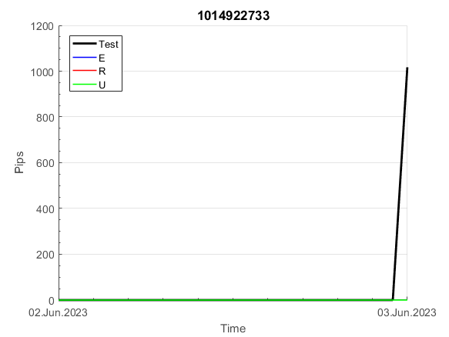
 |  |  |  |  |  |  |  |  |  |  |  |  |  |  |  |  |  |  |  |  |  |  |  | #DIV/0!
 |  |  |  |  |  |  |  |  |  |  |  |  |  |  |  |  |  |  |  |  |  |  |  | #DIV/0!
 |  |  |  |  |  |  |  |  |  |  |  |  |  |  |  |  |  |  |  |  |  |  |  | #DIV/0!
 |  |  |  |  |  |  |  |  |  |  |  |  |  |  |  |  |  |  |  |  |  |  |  | #DIV/0!

150
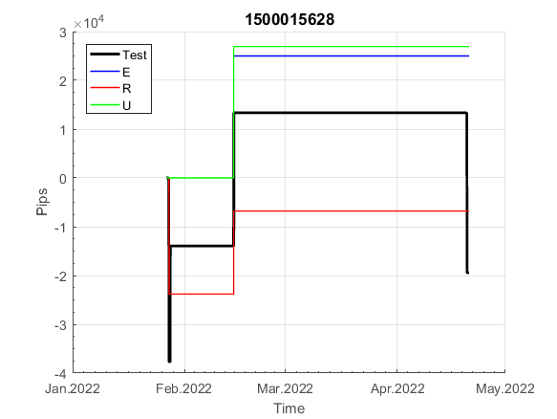
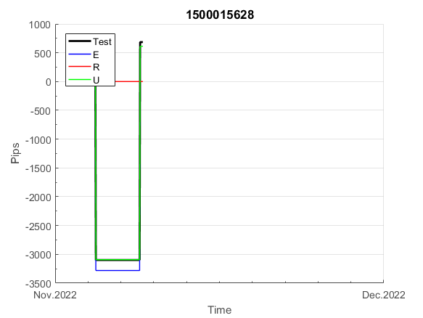
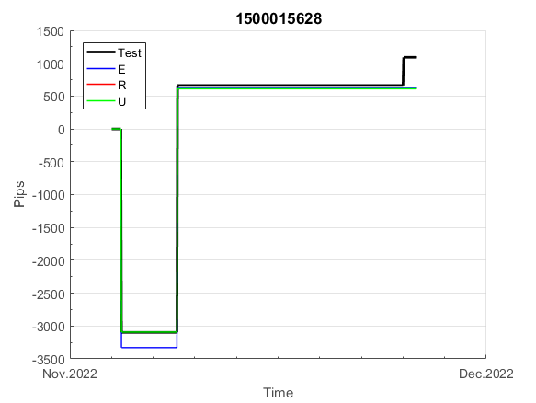
INFO | SymPer | Pip/Y | Trd/Y | RF=MaxPrf/Y/DD | PF | DD/LastDD | iDD | MO/Spred | SD | MO/SD | iRF=MaxPrf/iDD | W/L*W% | = | RISK=PF*RF | Magic | Mod | HL | HLk | TR | TRk | IN | Ik | Del | BrkBck | Inv | D | Iprice | S | P | PM1 | PM2 | Tk | TS | Out | OTr | Oprc | OD | Oprf | Wknd | A | a | AtrLim | tk | T0 | T1 | tp | start | 2004-01-01 | 2004-01-05 | 2004-01-06 | 2004-01-07 | 2004-01-08 | 2004-01-12 | 2004-01-13 | 2004-01-14 | 2004-01-15 | 2004-01-19 | 2004-01-20 | 2004-01-21 | 2004-01-22 | 2004-01-26 | 2004-01-27 | 2004-01-28 | 2004-01-29 | 2004-02-02 | 2004-02-03 | 2004-02-04 | 2004-02-05 | 2004-02-09 | 2004-02-10 | 2004-02-11 | 2004-02-12 | 2004-02-16 | 2004-02-17 | 2004-02-18 | 2004-02-19 | 2004-02-23 | 2004-02-24 | 2004-02-25 | 2004-02-26 | 2004-03-01 | 2004-03-02 | 2004-03-03 | 2004-03-04 | 2004-03-08 | 2004-03-09 | 2004-03-10 | 2004-03-11 | 2004-03-15 | 2004-03-16 | 2004-03-17 | 2004-03-18 | 2004-03-22 | 2004-03-23 | 2004-03-24 | 2004-03-25 | 2004-03-29 | 2004-03-30 | 2004-03-31 | 2004-04-01 | 2004-04-05 | 2004-04-06 | 2004-04-07 | 2004-04-08 | 2004-04-12 | 2004-04-13 | 2004-04-14 | 2004-04-15 | 2004-04-19 | 2004-04-20 | 2004-04-21 | 2004-04-22 | 2004-04-26 | 2004-04-27 | 2004-04-28 | 2004-04-29 | 2004-05-03 | 2004-05-04 | 2004-05-05 | 2004-05-06 | 2004-05-10 | 2004-05-11 | 2004-05-12 | 2004-05-13 | 2004-05-17 | 2004-05-18 | 2004-05-19 | 2004-05-20 | 2004-05-24 | 2004-05-25 | 2004-05-26 | 2004-05-27 | 2004-05-31 | 2004-06-11 | 2004-06-14 | 2004-06-15 | 2004-06-16 | 2004-06-17 | 2004-06-18 | 2004-06-21 | 2004-06-22 | 2004-06-23 | 2004-06-24 | 2004-06-25 | 2004-06-28 | 2004-06-29 | 2004-06-30 | 2004-07-01 | 2004-07-02 | 2004-07-06 | 2004-07-07 | 2004-07-08 | 2004-07-09 | 2004-07-12 | 2004-07-13 | 2004-07-14 | 2004-07-15 | 2004-07-16 | 2004-07-19 | 2004-07-20 | 2004-07-21 | 2004-07-22 | 2004-07-23 | 2004-07-26 | 2004-07-27 | 2004-07-28 | 2004-07-29 | 2004-07-30 | 2004-08-02 | 2004-08-03 | 2004-08-04 | 2004-08-05 | 2004-08-06 | 2004-08-09 | 2004-08-10 | 2004-08-11 | 2004-08-12 | 2004-08-13 | 2004-08-16 | 2004-08-17 | 2004-08-18 | 2004-08-19 | 2004-08-20 | 2004-08-23 | 2004-08-24 | 2004-08-25 | 2004-08-26 | 2004-08-27 | 2004-08-30 | 2004-08-31 | 2004-09-01 | 2004-09-02 | 2004-09-03 | 2004-09-07 | 2004-09-08 | 2004-09-09 | 2004-09-10 | 2004-09-13 | 2004-09-14 | 2004-09-15 | 2004-09-16 | 2004-09-17 | 2004-09-20 | 2004-09-21 | 2004-09-22 | 2004-09-23 | 2004-09-24 | 2004-09-27 | 2004-09-28 | 2004-09-29 | 2004-09-30 | 2004-10-01 | 2004-10-04 | 2004-10-05 | 2004-10-06 | 2004-10-07 | 2004-10-08 | 2004-10-11 | 2004-10-12 | 2004-10-13 | 2004-10-14 | 2004-10-15 | 2004-10-18 | 2004-10-19 | 2004-10-20 | 2004-10-21 | 2004-10-22 | 2004-10-25 | 2004-10-26 | 2004-10-27 | 2004-10-28 | 2004-10-29 | 2004-11-01 | 2004-11-02 | 2004-11-03 | 2004-11-04 | 2004-11-05 | 2004-11-08 | 2004-11-09 | 2004-11-10 | 2004-11-11 | 2004-11-12 | 2004-11-15 | 2004-11-16 | 2004-11-17 | 2004-11-18 | 2004-11-19 | 2004-11-22 | 2004-11-23 | 2004-11-24 | 2004-11-26 | 2004-11-29 | 2004-11-30 | 2004-12-01
FA$T200.925 2004.07.07-2023.05.01, Sprd=100, StpLev=100, Swaps=-14.31, OPT-2007.01.02-2019.12.30 | XAUUSD240 | 330 | 7 | 0.31 | 1.53 | 1114_520 | 1832 | 0.46 | 237 | 1.9 | 26 | 1.0*63 = | 66 | 0.5 | 1500015628 | 2 | 5 | 7 | 0 | 9 | 8 | 2 | 1 | 5 | 1 | -3 | 1 | 0 | -4 | -2 | 0 | -4 | 0 | 0 | 1 | 1 | 0 | 0 | 1 | 15 | 4 | 0 | 0 | 2 | 1 | 2 |  | 0 | 0 | 0 | 0 | 0 | 0 | 0 | 0 | 0 | 0 | 0 | 0 | 0 | 0 | 0 | 0 | 0 | 0 | 0 | 0 | 0 | 0 | 0 | 0 | 0 | 0 | 0 | 0 | 0 | 0 | 0 | 0 | 0 | 0 | 0 | 0 | -49 | -53 | -64 | -64 | -64 | -64 | -64 | -64 | -64 | -64 | -64 | -64 | -64 | -64 | -64 | -64 | -64 | -64 | -64 | -96 | -125 | -125 | -125 | -125 | -125 | -125 | -125 | -125 | -125 | -125 | -125 | -125 | -125 | -125 | -183 | -201 | -201 | -201 | -201 | -201 | -201 | -201 | -201 | -201 | -201 | -201 | -201 | -201 | -201 | -201 | -201 | -201 | -201 | -201 | -201 | -201 | -201 | -201 | -201 | -201 | -201 | -201 | -201 | -201 | -201 | -201 | -201 | -201 | -201 | -201 | -201 | -201 | -201 | -201 | -201 | -201 | -201 | -201 | -201 | -201 | -201 | -201 | -201 | -201 | -215 | -208 | -261 | -261 | -261 | -261 | -261 | -261 | -261 | -261 | -261 | -261 | -261 | -261 | -261 | -261 | -261 | -261 | -261 | -243 | -296 | -302 | -283 | -267 | -267 | -267 | -267 | -267 | -267 | -267 | -267 | -267 | -267 | -282 | -283 | -255 | -264 | -264 | -251 | -215 | -184 | -184 | -184 | -184 | -184 | -184 | -184 | -184 | -184 | -184 | -184 | -184 | -184 | -184 | -184 | -184 | -184 | -184 | -184 | -184 | -184 | -184 | -184 | -184 | -184 | -184 | -184 | -184 | -184 | -184 | -216 | -232 | -223 | -219 | -220 | -267 | -267 | -267 | -267 | -267 | -267 | -267 | -267 | -267 | -267 | -267 | -267
FA$T200.925 2004.07.07-2023.06.02, Sprd=100, StpLev=100, Swaps=-13.68, OPT-2007.01.02-2019.12.30 | XAUUSD240 | 341 | 7 | 0.31 | 1.55 | 1113_345 | 1813 | 0.47 | 235 | 2 | 27 | 1.0*64 = | 66 | 0.5 | 1500015628 | 2 | 5 | 7 | 0 | 9 | 8 | 2 | 1 | 5 | 1 | -3 | 1 | 0 | -4 | -2 | 0 | -4 | 0 | 0 | 1 | 1 | 0 | 0 | 1 | 15 | 4 | 0 | 0 | 2 | 1 | 2 |  | 0 | 0 | 0 | 0 | 0 | 0 | 0 | 0 | 0 | 0 | 0 | 0 | 0 | 0 | 0 | 0 | 0 | 0 | 0 | 0 | 0 | 0 | 0 | 0 | 0 | 0 | 0 | 0 | 0 | 0 | 0 | 0 | 0 | 0 | 0 | 0 | -49 | -53 | -64 | -64 | -64 | -64 | -64 | -64 | -64 | -64 | -64 | -64 | -64 | -64 | -64 | -64 | -64 | -64 | -64 | -96 | -125 | -125 | -125 | -125 | -125 | -125 | -125 | -125 | -125 | -125 | -125 | -125 | -125 | -125 | -183 | -202 | -202 | -202 | -202 | -202 | -202 | -202 | -202 | -202 | -202 | -202 | -202 | -202 | -202 | -202 | -202 | -202 | -202 | -202 | -202 | -202 | -202 | -202 | -202 | -202 | -202 | -202 | -202 | -202 | -202 | -202 | -202 | -202 | -202 | -202 | -202 | -202 | -202 | -202 | -202 | -202 | -202 | -202 | -202 | -202 | -202 | -202 | -202 | -202 | -216 | -208 | -261 | -261 | -261 | -261 | -261 | -261 | -261 | -261 | -261 | -261 | -261 | -261 | -261 | -261 | -261 | -261 | -261 | -243 | -296 | -301 | -282 | -266 | -266 | -266 | -266 | -266 | -266 | -266 | -266 | -266 | -266 | -281 | -282 | -253 | -262 | -262 | -248 | -212 | -181 | -181 | -181 | -181 | -181 | -181 | -181 | -181 | -181 | -181 | -181 | -181 | -181 | -181 | -181 | -181 | -181 | -181 | -181 | -181 | -181 | -181 | -181 | -181 | -181 | -181 | -181 | -181 | -181 | -181 | -212 | -229 | -220 | -215 | -216 | -262 | -262 | -262 | -262 | -262 | -262 | -262 | -262 | -262 | -262 | -262 | -262

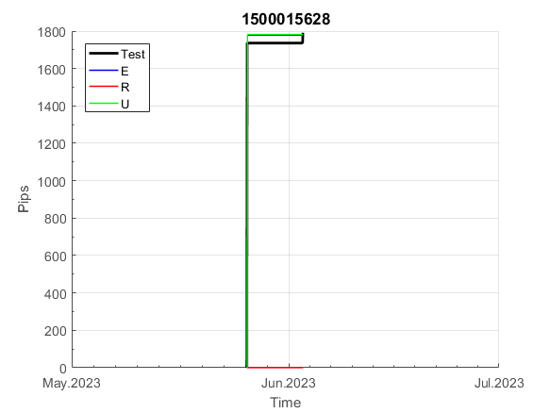
 | 1500015628 | 1500015628
 | 0 | 0
 | 0 | 0
 | 0 | 0
 | 0 | 0
 | 0 | 0
 | 0 | 0
 | 0 | 0
 | 0 | 0
 | 0 | 0
 | 0 | 0
 | 0 | 0
 | 0 | 0
 | 0 | 0
 | 0 | 0
 | 0 | 0
 | 0 | 0
 | 0 | 0
 | 0 | 0
 | 0 | 0
 | 0 | 0
 | 0 | 0
 | 0 | 0
 | 0 | 0
 | 0 | 0
 | 0 | 0
 | 0 | 0
 | 0 | 0
 | -49 | -49
 | -53 | -53
 | -64 | -64
 | -64 | -64
 | -64 | -64
 | -64 | -64
 | -64 | -64
 | -64 | -64
 | -64 | -64
 | -64 | -64
 | -64 | -64
 | -64 | -64
 | -64 | -64
 | -64 | -64
 | -64 | -64
 | -64 | -64
 | -64 | -64
 | -64 | -64
 | -64 | -64
 | -96 | -96
 | -125 | -125
 | -125 | -125
 | -125 | -125
...
 |  |  |  |  |  |  |  |  |  |  |  |  |  |  |  |  |  |  |  |  |  |  |  | 0.99999747575
 |  |  |  |  |  |  |  |  |  |  |  |  |  |  |  |  |  |  |  |  |  |  |  | #DIV/0!
 |  |  |  |  |  |  |  |  |  |  |  |  |  |  |  |  |  |  |  |  |  |  |  | #DIV/0!
 |  |  |  |  |  |  |  |  |  |  |  |  |  |  |  |  |  |  |  |  |  |  |  | #DIV/0!

152
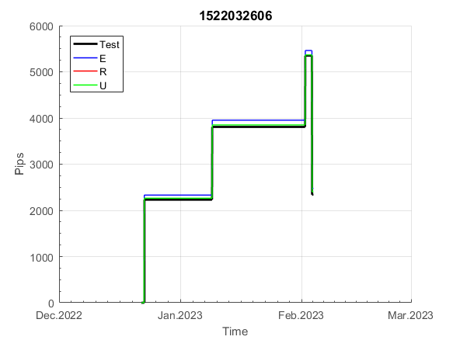
INFO | SymPer | Pip/Y | Trd/Y | RF=MaxPrf/Y/DD | PF | DD/LastDD | iDD | MO/Spred | SD | MO/SD | iRF=MaxPrf/iDD | W/L*W% | = | RISK=PF*RF | Magic | Mod | HL | HLk | TR | TRk | IN | Ik | Del | BrkBck | Inv | D | Iprice | S | P | PM1 | PM2 | Tk | TS | Out | OTr | Oprc | OD | Oprf | Wknd | A | a | AtrLim | tk | T0 | T1 | tp | start | 2004-01-01 | 2004-01-05 | 2004-01-06 | 2004-01-07 | 2004-01-08 | 2004-01-12 | 2004-01-13 | 2004-01-14 | 2004-01-15 | 2004-01-19 | 2004-01-20 | 2004-01-21 | 2004-01-22 | 2004-01-26 | 2004-01-27 | 2004-01-28 | 2004-01-29 | 2004-02-02 | 2004-02-03 | 2004-02-04 | 2004-02-05 | 2004-02-09 | 2004-02-10 | 2004-02-11 | 2004-02-12 | 2004-02-16 | 2004-02-17 | 2004-02-18 | 2004-02-19 | 2004-02-23 | 2004-02-24 | 2004-02-25 | 2004-02-26 | 2004-03-01 | 2004-03-02 | 2004-03-03 | 2004-03-04 | 2004-03-08 | 2004-03-09 | 2004-03-10 | 2004-03-11 | 2004-03-15 | 2004-03-16 | 2004-03-17 | 2004-03-18 | 2004-03-22 | 2004-03-23 | 2004-03-24 | 2004-03-25 | 2004-03-29 | 2004-03-30 | 2004-03-31 | 2004-04-01 | 2004-04-05 | 2004-04-06 | 2004-04-07 | 2004-04-08 | 2004-04-12 | 2004-04-13 | 2004-04-14 | 2004-04-15 | 2004-04-19 | 2004-04-20 | 2004-04-21 | 2004-04-22 | 2004-04-26 | 2004-04-27 | 2004-04-28 | 2004-04-29 | 2004-05-03 | 2004-05-04 | 2004-05-05 | 2004-05-06 | 2004-05-10 | 2004-05-11 | 2004-05-12 | 2004-05-13 | 2004-05-17 | 2004-05-18 | 2004-05-19 | 2004-05-20 | 2004-05-24 | 2004-05-25 | 2004-05-26 | 2004-05-27 | 2004-05-31 | 2004-06-11 | 2004-06-14 | 2004-06-15 | 2004-06-16 | 2004-06-17 | 2004-06-18 | 2004-06-21 | 2004-06-22 | 2004-06-23 | 2004-06-24 | 2004-06-25 | 2004-06-28 | 2004-06-29 | 2004-06-30 | 2004-07-01 | 2004-07-02 | 2004-07-06 | 2004-07-07 | 2004-07-08 | 2004-07-09 | 2004-07-12 | 2004-07-13 | 2004-07-14 | 2004-07-15 | 2004-07-16 | 2004-07-19 | 2004-07-20 | 2004-07-21 | 2004-07-22 | 2004-07-23 | 2004-07-26 | 2004-07-27 | 2004-07-28 | 2004-07-29 | 2004-07-30 | 2004-08-02 | 2004-08-03 | 2004-08-04 | 2004-08-05 | 2004-08-06 | 2004-08-09 | 2004-08-10 | 2004-08-11 | 2004-08-12 | 2004-08-13 | 2004-08-16 | 2004-08-17 | 2004-08-18 | 2004-08-19 | 2004-08-20 | 2004-08-23 | 2004-08-24 | 2004-08-25 | 2004-08-26 | 2004-08-27 | 2004-08-30 | 2004-08-31 | 2004-09-01 | 2004-09-02 | 2004-09-03 | 2004-09-07 | 2004-09-08 | 2004-09-09 | 2004-09-10 | 2004-09-13 | 2004-09-14 | 2004-09-15 | 2004-09-16 | 2004-09-17 | 2004-09-20 | 2004-09-21 | 2004-09-22 | 2004-09-23 | 2004-09-24 | 2004-09-27 | 2004-09-28 | 2004-09-29 | 2004-09-30 | 2004-10-01 | 2004-10-04 | 2004-10-05 | 2004-10-06 | 2004-10-07 | 2004-10-08 | 2004-10-11 | 2004-10-12 | 2004-10-13 | 2004-10-14 | 2004-10-15 | 2004-10-18 | 2004-10-19 | 2004-10-20 | 2004-10-21 | 2004-10-22 | 2004-10-25 | 2004-10-26 | 2004-10-27 | 2004-10-28 | 2004-10-29 | 2004-11-01 | 2004-11-02 | 2004-11-03 | 2004-11-04 | 2004-11-05 | 2004-11-08 | 2004-11-09 | 2004-11-10 | 2004-11-11 | 2004-11-12 | 2004-11-15 | 2004-11-16 | 2004-11-17 | 2004-11-18 | 2004-11-19 | 2004-11-22 | 2004-11-23 | 2004-11-24 | 2004-11-26 | 2004-11-29 | 2004-11-30 | 2004-12-01
FA$T200.925 2004.07.07-2023.05.01, Sprd=100, StpLev=100, Swaps=-14.31, OPT-2007.01.02-2020.01.02 | XAUUSD240 | 385 | 9 | 0.28 | 1.89 | 1379_62 | 2438 | 0.43 | 137 | 3.1 | 18 | 0.9*70 = | 62 | 0.5 | 1522032606 | 2 | 2 | 3 | 8 | 3 | 1 | 7 | 1 | -1 | 1 | -2 | 4 | 4 | -2 | -2 | 0 | 4 | 1 | 0 | -1 | 3 | 0 | 0 | 0 | 15 | 4 | 0 | 0 | 8 | 1 | 0 |  | 0 | 0 | 0 | 0 | 0 | 0 | 0 | 0 | 0 | 0 | 0 | 0 | 0 | 0 | 0 | 0 | 0 | 0 | 0 | 0 | 0 | 0 | 0 | 0 | 0 | 0 | 0 | 0 | 0 | 0 | 0 | 0 | 0 | 0 | 0 | 0 | 0 | 0 | 0 | 0 | 0 | 0 | 0 | 0 | -30 | -43 | -40 | -37 | -30 | 4 | 4 | 4 | 4 | 4 | 4 | 4 | 4 | 4 | 4 | 4 | 4 | 4 | 4 | 4 | 4 | 4 | 4 | 4 | 4 | 4 | 4 | 4 | 4 | 4 | 4 | 4 | 4 | 4 | 4 | 4 | 4 | 4 | 4 | 4 | 4 | 4 | -7 | 33 | 33 | 33 | 33 | 33 | 33 | 33 | 33 | 33 | 33 | 33 | 33 | 33 | 33 | 33 | 33 | 33 | 33 | 33 | 33 | 33 | 33 | 33 | 33 | 33 | 33 | 33 | 33 | 33 | 33 | 33 | 33 | 33 | 33 | 33 | 33 | 33 | 33 | 33 | 33 | 33 | 33 | 33 | 33 | 33 | 33 | 19 | 28 | 21 | -2 | 33 | -8 | -8 | -8 | -8 | -8 | -8 | -8 | -8 | -8 | -8 | -8 | -8 | -8 | -8 | -8 | -8 | -8 | -8 | -43 | -54 | -54 | -54 | -54 | -54 | -54 | -54 | -54 | -54 | -54 | -54 | -54 | -54 | -54 | -54 | -54 | -54 | -54 | -54 | -54 | -54 | -54 | -37 | 3 | 3 | 3 | 3 | 3 | 3 | 3 | 3 | 3 | 3 | 3 | 3 | 3 | 3 | 3 | 3 | 3 | 3 | 3 | -22 | -10 | -10 | -8 | -31 | -31 | -31 | -31
FA$T200.925 2004.07.07-2023.06.02, Sprd=100, StpLev=100, Swaps=-13.68, OPT-2007.01.02-2020.01.02 | XAUUSD240 | 394 | 9 | 0.29 | 1.91 | 1374_0 | 2422 | 0.44 | 137 | 3.2 | 18 | 0.9*70 = | 63 | 0.5 | 1522032606 | 2 | 2 | 3 | 8 | 3 | 1 | 7 | 1 | -1 | 1 | -2 | 4 | 4 | -2 | -2 | 0 | 4 | 1 | 0 | -1 | 3 | 0 | 0 | 0 | 15 | 4 | 0 | 0 | 8 | 1 | 0 |  | 0 | 0 | 0 | 0 | 0 | 0 | 0 | 0 | 0 | 0 | 0 | 0 | 0 | 0 | 0 | 0 | 0 | 0 | 0 | 0 | 0 | 0 | 0 | 0 | 0 | 0 | 0 | 0 | 0 | 0 | 0 | 0 | 0 | 0 | 0 | 0 | 0 | 0 | 0 | 0 | 0 | 0 | 0 | 0 | -30 | -43 | -39 | -36 | -29 | 5 | 5 | 5 | 5 | 5 | 5 | 5 | 5 | 5 | 5 | 5 | 5 | 5 | 5 | 5 | 5 | 5 | 5 | 5 | 5 | 5 | 5 | 5 | 5 | 5 | 5 | 5 | 5 | 5 | 5 | 5 | 5 | 5 | 5 | 5 | 5 | 5 | -5 | 35 | 35 | 35 | 35 | 35 | 35 | 35 | 35 | 35 | 35 | 35 | 35 | 35 | 35 | 35 | 35 | 35 | 35 | 35 | 35 | 35 | 35 | 35 | 35 | 35 | 35 | 35 | 35 | 35 | 35 | 35 | 35 | 35 | 35 | 35 | 35 | 35 | 35 | 35 | 35 | 35 | 35 | 35 | 35 | 35 | 35 | 21 | 30 | 22 | -1 | 34 | -8 | -8 | -8 | -8 | -8 | -8 | -8 | -8 | -8 | -8 | -8 | -8 | -8 | -8 | -8 | -8 | -8 | -8 | -43 | -53 | -53 | -53 | -53 | -53 | -53 | -53 | -53 | -53 | -53 | -53 | -53 | -53 | -53 | -53 | -53 | -53 | -53 | -53 | -53 | -53 | -53 | -36 | 4 | 4 | 4 | 4 | 4 | 4 | 4 | 4 | 4 | 4 | 4 | 4 | 4 | 4 | 4 | 4 | 4 | 4 | 4 | -21 | -10 | -10 | -8 | -32 | -32 | -32 | -32

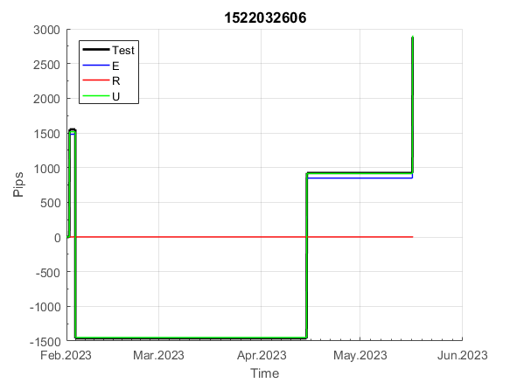
 | 1522032606 | 1522032606
 | 0 | 0
 | 0 | 0
 | 0 | 0
 | 0 | 0
 | 0 | 0
 | 0 | 0
 | 0 | 0
 | 0 | 0
 | 0 | 0
 | 0 | 0
 | 0 | 0
 | 0 | 0
 | 0 | 0
 | 0 | 0
 | 0 | 0
 | 0 | 0
 | 0 | 0
 | 0 | 0
 | 0 | 0
 | 0 | 0
 | 0 | 0
 | 0 | 0
 | 0 | 0
 | 0 | 0
 | 0 | 0
 | 0 | 0
 | 0 | 0
 | 0 | 0
 | 0 | 0
 | 0 | 0
 | 0 | 0
 | 0 | 0
 | 0 | 0
 | 0 | 0
 | 0 | 0
 | -30 | -30
 | -43 | -43
 | -40 | -39
 | -37 | -36
 | -30 | -29
 | 4 | 5
 | 4 | 5
 | 4 | 5
 | 4 | 5
 | 4 | 5
 | 4 | 5
 | 4 | 5
 | 4 | 5
 | 4 | 5
 | 4 | 5
...
 |  |  |  |  |  |  |  |  |  |  |  |  |  |  |  |  |  |  |  |  |  |  |  | 0.99999903634
 |  |  |  |  |  |  |  |  |  |  |  |  |  |  |  |  |  |  |  |  |  |  |  | #DIV/0!
 |  |  |  |  |  |  |  |  |  |  |  |  |  |  |  |  |  |  |  |  |  |  |  | #DIV/0!
 |  |  |  |  |  |  |  |  |  |  |  |  |  |  |  |  |  |  |  |  |  |  |  | #DIV/0!

154
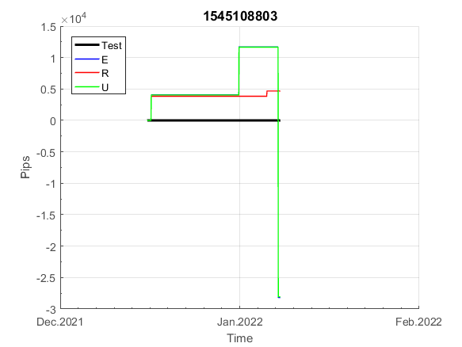
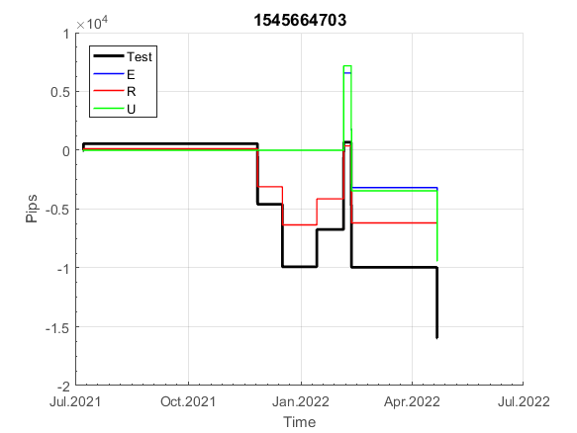
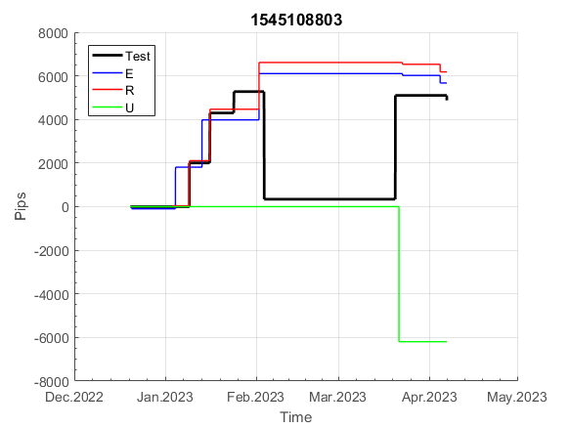
INFO | SymPer | Pip/Y | Trd/Y | RF=MaxPrf/Y/DD | PF | DD/LastDD | iDD | MO/Spred | SD | MO/SD | iRF=MaxPrf/iDD | W/L*W% | = | RISK=PF*RF | Magic | Mod | HL | HLk | TR | TRk | IN | Ik | Del | BrkBck | Inv | D | Iprice | S | P | PM1 | PM2 | Tk | TS | Out | OTr | Oprc | OD | Oprf | Wknd | A | a | AtrLim | tk | T0 | T1 | tp | start | 2004-01-01 | 2004-01-05 | 2004-01-06 | 2004-01-07 | 2004-01-08 | 2004-01-12 | 2004-01-13 | 2004-01-14 | 2004-01-15 | 2004-01-19 | 2004-01-20 | 2004-01-21 | 2004-01-22 | 2004-01-26 | 2004-01-27 | 2004-01-28 | 2004-01-29 | 2004-02-02 | 2004-02-03 | 2004-02-04 | 2004-02-05 | 2004-02-09 | 2004-02-10 | 2004-02-11 | 2004-02-12 | 2004-02-16 | 2004-02-17 | 2004-02-18 | 2004-02-19 | 2004-02-23 | 2004-02-24 | 2004-02-25 | 2004-02-26 | 2004-03-01 | 2004-03-02 | 2004-03-03 | 2004-03-04 | 2004-03-08 | 2004-03-09 | 2004-03-10 | 2004-03-11 | 2004-03-15 | 2004-03-16 | 2004-03-17 | 2004-03-18 | 2004-03-22 | 2004-03-23 | 2004-03-24 | 2004-03-25 | 2004-03-29 | 2004-03-30 | 2004-03-31 | 2004-04-01 | 2004-04-05 | 2004-04-06 | 2004-04-07 | 2004-04-08 | 2004-04-12 | 2004-04-13 | 2004-04-14 | 2004-04-15 | 2004-04-19 | 2004-04-20 | 2004-04-21 | 2004-04-22 | 2004-04-26 | 2004-04-27 | 2004-04-28 | 2004-04-29 | 2004-05-03 | 2004-05-04 | 2004-05-05 | 2004-05-06 | 2004-05-10 | 2004-05-11 | 2004-05-12 | 2004-05-13 | 2004-05-17 | 2004-05-18 | 2004-05-19 | 2004-05-20 | 2004-05-24 | 2004-05-25 | 2004-05-26 | 2004-05-27 | 2004-05-31 | 2004-06-11 | 2004-06-14 | 2004-06-15 | 2004-06-16 | 2004-06-17 | 2004-06-18 | 2004-06-21 | 2004-06-22 | 2004-06-23 | 2004-06-24 | 2004-06-25 | 2004-06-28 | 2004-06-29 | 2004-06-30 | 2004-07-01 | 2004-07-02 | 2004-07-06 | 2004-07-07 | 2004-07-08 | 2004-07-09 | 2004-07-12 | 2004-07-13 | 2004-07-14 | 2004-07-15 | 2004-07-16 | 2004-07-19 | 2004-07-20 | 2004-07-21 | 2004-07-22 | 2004-07-23 | 2004-07-26 | 2004-07-27 | 2004-07-28 | 2004-07-29 | 2004-07-30 | 2004-08-02 | 2004-08-03 | 2004-08-04 | 2004-08-05 | 2004-08-06 | 2004-08-09 | 2004-08-10 | 2004-08-11 | 2004-08-12 | 2004-08-13 | 2004-08-16 | 2004-08-17 | 2004-08-18 | 2004-08-19 | 2004-08-20 | 2004-08-23 | 2004-08-24 | 2004-08-25 | 2004-08-26 | 2004-08-27 | 2004-08-30 | 2004-08-31 | 2004-09-01 | 2004-09-02 | 2004-09-03 | 2004-09-07 | 2004-09-08 | 2004-09-09 | 2004-09-10 | 2004-09-13 | 2004-09-14 | 2004-09-15 | 2004-09-16 | 2004-09-17 | 2004-09-20 | 2004-09-21 | 2004-09-22 | 2004-09-23 | 2004-09-24 | 2004-09-27 | 2004-09-28 | 2004-09-29 | 2004-09-30 | 2004-10-01 | 2004-10-04 | 2004-10-05 | 2004-10-06 | 2004-10-07 | 2004-10-08 | 2004-10-11 | 2004-10-12 | 2004-10-13 | 2004-10-14 | 2004-10-15 | 2004-10-18 | 2004-10-19 | 2004-10-20 | 2004-10-21 | 2004-10-22 | 2004-10-25 | 2004-10-26 | 2004-10-27 | 2004-10-28 | 2004-10-29 | 2004-11-01 | 2004-11-02 | 2004-11-03 | 2004-11-04 | 2004-11-05 | 2004-11-08 | 2004-11-09 | 2004-11-10 | 2004-11-11 | 2004-11-12 | 2004-11-15 | 2004-11-16 | 2004-11-17 | 2004-11-18 | 2004-11-19 | 2004-11-22 | 2004-11-23 | 2004-11-24 | 2004-11-26 | 2004-11-29 | 2004-11-30 | 2004-12-01
FA$T200.925 2004.07.07-2023.05.01, Sprd=100, StpLev=100, Swaps=-14.31, OPT-2007.01.02-2020.01.02 | XAUUSD240 | 789 | 13 | 0.61 | 2.15 | 1332_652 | 2174 | 0.62 | 157 | 3.9 | 29 | 0.7*77 = | 52 | 1.3 | 1545108803 | 2 | 3 | 1 | 4 | 9 | -1 | 2 | 0 | 0 | 0 | 1 | 2 | 5 | 6 | 0 | 0 | 0 | 0 | 1 | 0 | 1 | 3 | 2 | 0 | 15 | 5 | 0 | 0 | 1 | 8 | 3 |  | 0 | 0 | 0 | 0 | 0 | 0 | 0 | 0 | 0 | 0 | 0 | 0 | 0 | 0 | 0 | 0 | 0 | 0 | 0 | 0 | 0 | 0 | 0 | 0 | 0 | 0 | 0 | 0 | 0 | 0 | 0 | 0 | 0 | 0 | 0 | 0 | 0 | 0 | 0 | 0 | 0 | 0 | 0 | 0 | 0 | 0 | 0 | 0 | 0 | 0 | 0 | 0 | 0 | 0 | 0 | 0 | 0 | 0 | 0 | 0 | 0 | 0 | 5 | -53 | -51 | 0 | 0 | -13 | -27 | -110 | -110 | -110 | -110 | -110 | -110 | -110 | -116 | -121 | -87 | -87 | -87 | -87 | -87 | -129 | -181 | -181 | -183 | -190 | -170 | -167 | -157 | -177 | -164 | -122 | -141 | -155 | -105 | -105 | -105 | -117 | -125 | -110 | -107 | -68 | -80 | -128 | -100 | -128 | -190 | -190 | -190 | -190 | -190 | -190 | -190 | -190 | -190 | -190 | -190 | -190 | -190 | -190 | -190 | -190 | -190 | -190 | -190 | -190 | -205 | -235 | -241 | -292 | -292 | -292 | -292 | -292 | -292 | -292 | -309 | -312 | -365 | -371 | -352 | -342 | -408 | -408 | -408 | -408 | -394 | -368 | -349 | -349 | -349 | -349 | -349 | -349 | -349 | -349 | -349 | -349 | -349 | -349 | -349 | -349 | -349 | -349 | -349 | -349 | -349 | -349 | -349 | -349 | -349 | -349 | -349 | -349 | -349 | -349 | -349 | -349 | -349 | -349 | -349 | -349 | -349 | -349 | -349 | -349 | -349 | -349 | -349 | -349 | -349 | -349 | -349 | -349 | -349 | -349 | -349 | -349 | -349 | -349 | -349 | -349 | -349 | -349 | -349
FA$T200.925 2004.07.07-2023.06.02, Sprd=100, StpLev=100, Swaps=-13.68, OPT-2007.01.02-2020.01.02 | XAUUSD240 | 756 | 13 | 0.62 | 2.06 | 1328_1283 | 2192 | 0.59 | 160 | 3.7 | 29 | 0.6*77 = | 50 | 1.3 | 1545108803 | 2 | 3 | 1 | 4 | 9 | -1 | 2 | 0 | 0 | 0 | 1 | 2 | 5 | 6 | 0 | 0 | 0 | 0 | 1 | 0 | 1 | 3 | 2 | 0 | 15 | 5 | 0 | 0 | 1 | 8 | 3 |  | 0 | 0 | 0 | 0 | 0 | 0 | 0 | 0 | 0 | 0 | 0 | 0 | 0 | 0 | 0 | 0 | 0 | 0 | 0 | 0 | 0 | 0 | 0 | 0 | 0 | 0 | 0 | 0 | 0 | 0 | 0 | 0 | 0 | 0 | 0 | 0 | 0 | 0 | 0 | 0 | 0 | 0 | 0 | 0 | 0 | 0 | 0 | 0 | 0 | 0 | 0 | 0 | 0 | 0 | 0 | 0 | 0 | 0 | 0 | 0 | 0 | 0 | 5 | -53 | -50 | 0 | 0 | -13 | -26 | -109 | -109 | -109 | -109 | -109 | -109 | -109 | -115 | -119 | -84 | -84 | -84 | -84 | -84 | -127 | -178 | -178 | -181 | -187 | -167 | -163 | -154 | -173 | -159 | -118 | -136 | -151 | -100 | -100 | -100 | -112 | -120 | -104 | -102 | -63 | -74 | -121 | -93 | -121 | -183 | -183 | -183 | -183 | -183 | -183 | -183 | -183 | -183 | -183 | -183 | -183 | -183 | -183 | -183 | -183 | -183 | -183 | -183 | -183 | -198 | -228 | -234 | -285 | -285 | -285 | -285 | -285 | -285 | -285 | -302 | -305 | -358 | -363 | -344 | -333 | -400 | -400 | -400 | -400 | -385 | -359 | -340 | -340 | -340 | -340 | -340 | -340 | -340 | -340 | -340 | -340 | -340 | -340 | -340 | -340 | -340 | -340 | -340 | -340 | -340 | -340 | -340 | -340 | -340 | -340 | -340 | -340 | -340 | -340 | -340 | -340 | -340 | -340 | -340 | -340 | -340 | -340 | -340 | -340 | -340 | -340 | -340 | -340 | -340 | -340 | -340 | -340 | -340 | -340 | -340 | -340 | -340 | -340 | -340 | -340 | -340 | -340 | -340

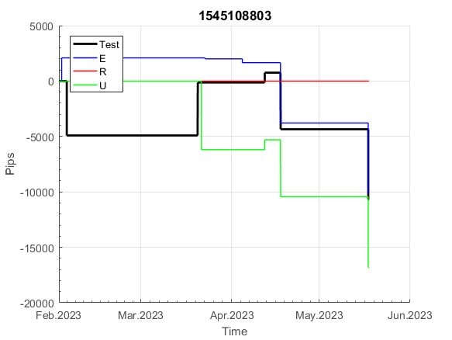
 | 1545108803 | 1545108803
 | 0 | 0
 | 0 | 0
 | 0 | 0
 | 0 | 0
 | 0 | 0
 | 0 | 0
 | 0 | 0
 | 0 | 0
 | 0 | 0
 | 0 | 0
 | 0 | 0
 | 0 | 0
 | 0 | 0
 | 0 | 0
 | 0 | 0
 | 0 | 0
 | 0 | 0
 | 0 | 0
 | 0 | 0
 | 0 | 0
 | 0 | 0
 | 0 | 0
 | 0 | 0
 | 0 | 0
 | 0 | 0
 | 0 | 0
 | 0 | 0
 | 0 | 0
 | 0 | 0
 | 0 | 0
 | 0 | 0
 | 0 | 0
 | 0 | 0
 | 0 | 0
 | 0 | 0
 | 0 | 0
 | 0 | 0
 | 0 | 0
 | 0 | 0
 | 0 | 0
 | 0 | 0
 | 0 | 0
 | 0 | 0
 | 0 | 0
 | 0 | 0
 | 0 | 0
 | 0 | 0
 | 0 | 0
 | 0 | 0
 | 0 | 0
...
 |  |  |  |  |  |  |  |  |  |  |  |  |  |  |  |  |  |  |  |  |  |  |  | 0.99999622476
 |  |  |  |  |  |  |  |  |  |  |  |  |  |  |  |  |  |  |  |  |  |  |  | #DIV/0!
 |  |  |  |  |  |  |  |  |  |  |  |  |  |  |  |  |  |  |  |  |  |  |  | #DIV/0!
 |  |  |  |  |  |  |  |  |  |  |  |  |  |  |  |  |  |  |  |  |  |  |  | #DIV/0!

213
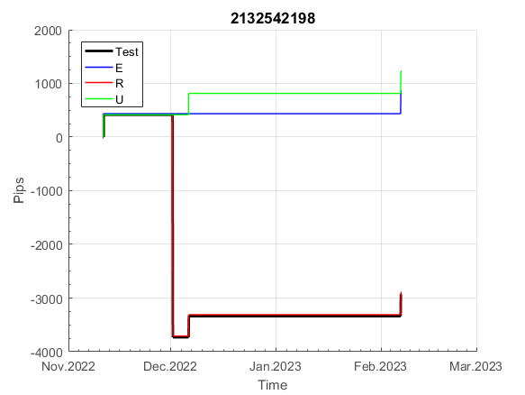
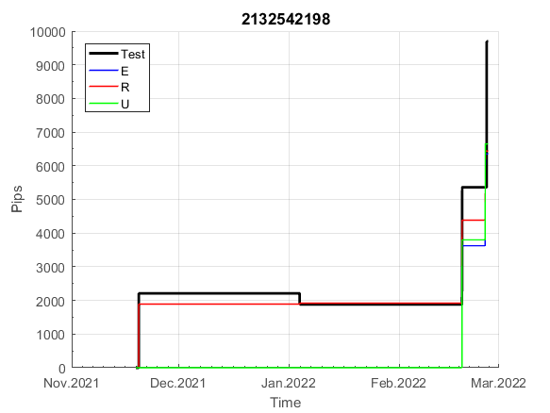
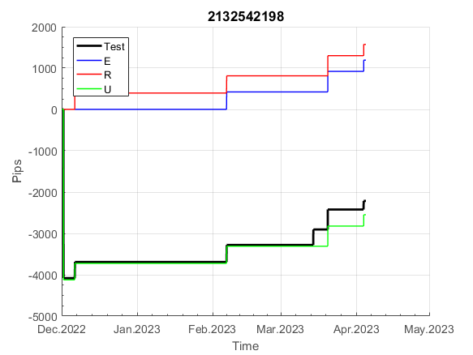
INFO | SymPer | Pip/Y | Trd/Y | RF=MaxPrf/Y/DD | PF | DD/LastDD | iDD | MO/Spred | SD | MO/SD | iRF=MaxPrf/iDD | W/L*W% | = | RISK=PF*RF | Magic | Mod | HL | HLk | TR | TRk | IN | Ik | Del | BrkBck | Inv | D | Iprice | S | P | PM1 | PM2 | Tk | TS | Out | OTr | Oprc | OD | Oprf | Wknd | A | a | AtrLim | tk | T0 | T1 | tp | start | 2004-01-01 | 2004-01-05 | 2004-01-06 | 2004-01-07 | 2004-01-08 | 2004-01-12 | 2004-01-13 | 2004-01-14 | 2004-01-15 | 2004-01-19 | 2004-01-20 | 2004-01-21 | 2004-01-22 | 2004-01-26 | 2004-01-27 | 2004-01-28 | 2004-01-29 | 2004-02-02 | 2004-02-03 | 2004-02-04 | 2004-02-05 | 2004-02-09 | 2004-02-10 | 2004-02-11 | 2004-02-12 | 2004-02-16 | 2004-02-17 | 2004-02-18 | 2004-02-19 | 2004-02-23 | 2004-02-24 | 2004-02-25 | 2004-02-26 | 2004-03-01 | 2004-03-02 | 2004-03-03 | 2004-03-04 | 2004-03-08 | 2004-03-09 | 2004-03-10 | 2004-03-11 | 2004-03-15 | 2004-03-16 | 2004-03-17 | 2004-03-18 | 2004-03-22 | 2004-03-23 | 2004-03-24 | 2004-03-25 | 2004-03-29 | 2004-03-30 | 2004-03-31 | 2004-04-01 | 2004-04-05 | 2004-04-06 | 2004-04-07 | 2004-04-08 | 2004-04-12 | 2004-04-13 | 2004-04-14 | 2004-04-15 | 2004-04-19 | 2004-04-20 | 2004-04-21 | 2004-04-22 | 2004-04-26 | 2004-04-27 | 2004-04-28 | 2004-04-29 | 2004-05-03 | 2004-05-04 | 2004-05-05 | 2004-05-06 | 2004-05-10 | 2004-05-11 | 2004-05-12 | 2004-05-13 | 2004-05-17 | 2004-05-18 | 2004-05-19 | 2004-05-20 | 2004-05-24 | 2004-05-25 | 2004-05-26 | 2004-05-27 | 2004-05-31 | 2004-06-11 | 2004-06-14 | 2004-06-15 | 2004-06-16 | 2004-06-17 | 2004-06-18 | 2004-06-21 | 2004-06-22 | 2004-06-23 | 2004-06-24 | 2004-06-25 | 2004-06-28 | 2004-06-29 | 2004-06-30 | 2004-07-01 | 2004-07-02 | 2004-07-06 | 2004-07-07 | 2004-07-08 | 2004-07-09 | 2004-07-12 | 2004-07-13 | 2004-07-14 | 2004-07-15 | 2004-07-16 | 2004-07-19 | 2004-07-20 | 2004-07-21 | 2004-07-22 | 2004-07-23 | 2004-07-26 | 2004-07-27 | 2004-07-28 | 2004-07-29 | 2004-07-30 | 2004-08-02 | 2004-08-03 | 2004-08-04 | 2004-08-05 | 2004-08-06 | 2004-08-09 | 2004-08-10 | 2004-08-11 | 2004-08-12 | 2004-08-13 | 2004-08-16 | 2004-08-17 | 2004-08-18 | 2004-08-19 | 2004-08-20 | 2004-08-23 | 2004-08-24 | 2004-08-25 | 2004-08-26 | 2004-08-27 | 2004-08-30 | 2004-08-31 | 2004-09-01 | 2004-09-02 | 2004-09-03 | 2004-09-07 | 2004-09-08 | 2004-09-09 | 2004-09-10 | 2004-09-13 | 2004-09-14 | 2004-09-15 | 2004-09-16 | 2004-09-17 | 2004-09-20 | 2004-09-21 | 2004-09-22 | 2004-09-23 | 2004-09-24 | 2004-09-27 | 2004-09-28 | 2004-09-29 | 2004-09-30 | 2004-10-01 | 2004-10-04 | 2004-10-05 | 2004-10-06 | 2004-10-07 | 2004-10-08 | 2004-10-11 | 2004-10-12 | 2004-10-13 | 2004-10-14 | 2004-10-15 | 2004-10-18 | 2004-10-19 | 2004-10-20 | 2004-10-21 | 2004-10-22 | 2004-10-25 | 2004-10-26 | 2004-10-27 | 2004-10-28 | 2004-10-29 | 2004-11-01 | 2004-11-02 | 2004-11-03 | 2004-11-04 | 2004-11-05 | 2004-11-08 | 2004-11-09 | 2004-11-10 | 2004-11-11 | 2004-11-12 | 2004-11-15 | 2004-11-16 | 2004-11-17 | 2004-11-18 | 2004-11-19 | 2004-11-22 | 2004-11-23 | 2004-11-24 | 2004-11-26 | 2004-11-29 | 2004-11-30 | 2004-12-01
FA$T200.925 2004.07.07-2023.05.01, Sprd=100, StpLev=100, Swaps=-14.31, OPT-2007.01.02-2019.12.30 | XAUUSD240 | 69 | 6 | 0.17 | 2.83 | 476_222 | 302 | 0.12 | 25 | 4.7 | 45 | 1.1*76 = | 81 | 0.5 | 2132542198 | 2 | 6 | 5 | 0 | 9 | 7 | 1 | 0 | 1 | 1 | 0 | 1 | 5 | 8 | -1 | 4 | 3 | 1 | 0 | -1 | 2 | 1 | 0 | 2 | 15 | 6 | 0 | 3 | 8 | 4 | 2 |  | 0 | 0 | 0 | 0 | 0 | 0 | 0 | 0 | 0 | 0 | 0 | 0 | 0 | 0 | 0 | 0 | 0 | 0 | 0 | 0 | 0 | 0 | 0 | 0 | 0 | 0 | 0 | 0 | 0 | 0 | 0 | 0 | 0 | 0 | 0 | 0 | -49 | -43 | -46 | 3 | 3 | 3 | 3 | 3 | 3 | 3 | 3 | 3 | 3 | 3 | 3 | 3 | 3 | 3 | 3 | 3 | 3 | 3 | 3 | 3 | 3 | 3 | 3 | 3 | 3 | 3 | 3 | 3 | 3 | 3 | 3 | 3 | 3 | 3 | 3 | 3 | 3 | 3 | 3 | 3 | 3 | 3 | 3 | 3 | 3 | 3 | 3 | 3 | 3 | 3 | 3 | 3 | 3 | 3 | 3 | 3 | 3 | 3 | 3 | 3 | 3 | 3 | -1 | 10 | 10 | 10 | 10 | 10 | 10 | 10 | 10 | 10 | 10 | 10 | 10 | 10 | 10 | 10 | 10 | 10 | 10 | 10 | 10 | 2 | 16 | 16 | 16 | 16 | 16 | 16 | 16 | 16 | -26 | -50 | -48 | -57 | -52 | -8 | -8 | -8 | -8 | -8 | -31 | -18 | -18 | -18 | -18 | -18 | -18 | -18 | -18 | -18 | -18 | -18 | -18 | -18 | -18 | -18 | -18 | -18 | -18 | -18 | -18 | -18 | -18 | -18 | -18 | -18 | -45 | -30 | -19 | -19 | -19 | -19 | -19 | -19 | -19 | -19 | -19 | -19 | -19 | -19 | -19 | -19 | -19 | -19 | -19 | -19 | -19 | -19 | -19 | -19 | -19 | -19 | -19 | -19 | -19 | -19 | -19 | -19 | -19 | -19 | -19 | -19 | -19 | -19 | -19
FA$T200.925 2004.07.07-2023.06.02, Sprd=100, StpLev=100, Swaps=-13.68, OPT-2007.01.02-2019.12.30 | XAUUSD240 | 69 | 6 | 0.17 | 2.85 | 476_225 | 297 | 0.12 | 25 | 4.7 | 46 | 1.0*77 = | 79 | 0.5 | 2132542198 | 2 | 6 | 5 | 0 | 9 | 7 | 1 | 0 | 1 | 1 | 0 | 1 | 5 | 8 | -1 | 4 | 3 | 1 | 0 | -1 | 2 | 1 | 0 | 2 | 15 | 6 | 0 | 3 | 8 | 4 | 2 |  | 0 | 0 | 0 | 0 | 0 | 0 | 0 | 0 | 0 | 0 | 0 | 0 | 0 | 0 | 0 | 0 | 0 | 0 | 0 | 0 | 0 | 0 | 0 | 0 | 0 | 0 | 0 | 0 | 0 | 0 | 0 | 0 | 0 | 0 | 0 | 0 | -49 | -44 | -47 | 2 | 2 | 2 | 2 | 2 | 2 | 2 | 2 | 2 | 2 | 2 | 2 | 2 | 2 | 2 | 2 | 2 | 2 | 2 | 2 | 2 | 2 | 2 | 2 | 2 | 2 | 2 | 2 | 2 | 2 | 2 | 2 | 2 | 2 | 2 | 2 | 2 | 2 | 2 | 2 | 2 | 2 | 2 | 2 | 2 | 2 | 2 | 2 | 2 | 2 | 2 | 2 | 2 | 2 | 2 | 2 | 2 | 2 | 2 | 2 | 2 | 2 | 2 | -2 | 9 | 9 | 9 | 9 | 9 | 9 | 9 | 9 | 9 | 9 | 9 | 9 | 9 | 9 | 9 | 9 | 9 | 9 | 9 | 9 | 1 | 15 | 15 | 15 | 15 | 15 | 15 | 15 | 15 | -27 | -50 | -48 | -56 | -52 | -8 | -8 | -8 | -8 | -8 | -30 | -17 | -17 | -17 | -17 | -17 | -17 | -17 | -17 | -17 | -17 | -17 | -17 | -17 | -17 | -17 | -17 | -17 | -17 | -17 | -17 | -17 | -17 | -17 | -17 | -17 | -43 | -29 | -17 | -17 | -17 | -17 | -17 | -17 | -17 | -17 | -17 | -17 | -17 | -17 | -17 | -17 | -17 | -17 | -17 | -17 | -17 | -17 | -17 | -17 | -17 | -17 | -17 | -17 | -17 | -17 | -17 | -17 | -17 | -17 | -17 | -17 | -17 | -17 | -17

 | 2132542198 | 2132542198
 | 0 | 0
 | 0 | 0
 | 0 | 0
 | 0 | 0
 | 0 | 0
 | 0 | 0
 | 0 | 0
 | 0 | 0
 | 0 | 0
 | 0 | 0
 | 0 | 0
 | 0 | 0
 | 0 | 0
 | 0 | 0
 | 0 | 0
 | 0 | 0
 | 0 | 0
 | 0 | 0
 | 0 | 0
 | 0 | 0
 | 0 | 0
 | 0 | 0
 | 0 | 0
 | 0 | 0
 | 0 | 0
 | 0 | 0
 | 0 | 0
 | -49 | -49
 | -43 | -44
 | -46 | -47
 | 3 | 2
 | 3 | 2
 | 3 | 2
 | 3 | 2
 | 3 | 2
 | 3 | 2
 | 3 | 2
 | 3 | 2
 | 3 | 2
 | 3 | 2
 | 3 | 2
 | 3 | 2
 | 3 | 2
 | 3 | 2
 | 3 | 2
 | 3 | 2
 | 3 | 2
 | 3 | 2
 | 3 | 2
 | 3 | 2
...
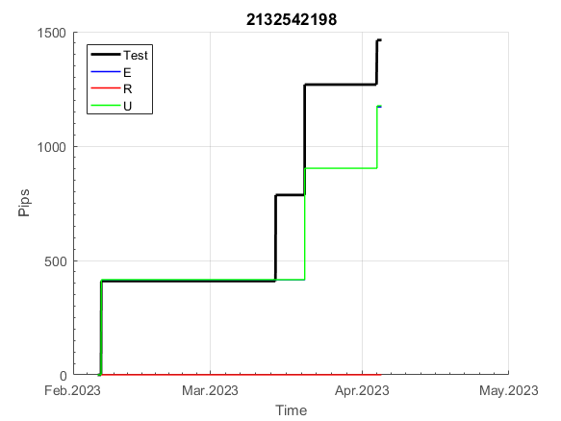
 |  |  |  |  |  |  |  |  |  |  |  |  |  |  |  |  |  |  |  |  |  |  |  | 0.99999845013
 |  |  |  |  |  |  |  |  |  |  |  |  |  |  |  |  |  |  |  |  |  |  |  | #DIV/0!
 |  |  |  |  |  |  |  |  |  |  |  |  |  |  |  |  |  |  |  |  |  |  |  | #DIV/0!
 |  |  |  |  |  |  |  |  |  |  |  |  |  |  |  |  |  |  |  |  |  |  |  | #DIV/0!

235
INFO | SymPer | Pip/Y | Trd/Y | RF=MaxPrf/Y/DD | PF | DD/LastDD | iDD | MO/Spred | SD | MO/SD | iRF=MaxPrf/iDD | W/L*W% | = | RISK=PF*RF | Magic | Mod | HL | HLk | TR | TRk | IN | Ik | Del | BrkBck | Inv | D | Iprice | S | P | PM1 | PM2 | Tk | TS | Out | OTr | Oprc | OD | Oprf | Wknd | A | a | AtrLim | tk | T0 | T1 | tp | start | 2004-01-01 | 2004-01-05 | 2004-01-06 | 2004-01-07 | 2004-01-08 | 2004-01-12 | 2004-01-13 | 2004-01-14 | 2004-01-15 | 2004-01-19 | 2004-01-20 | 2004-01-21 | 2004-01-22 | 2004-01-26 | 2004-01-27 | 2004-01-28 | 2004-01-29 | 2004-02-02 | 2004-02-03 | 2004-02-04 | 2004-02-05 | 2004-02-09 | 2004-02-10 | 2004-02-11 | 2004-02-12 | 2004-02-16 | 2004-02-17 | 2004-02-18 | 2004-02-19 | 2004-02-23 | 2004-02-24 | 2004-02-25 | 2004-02-26 | 2004-03-01 | 2004-03-02 | 2004-03-03 | 2004-03-04 | 2004-03-08 | 2004-03-09 | 2004-03-10 | 2004-03-11 | 2004-03-15 | 2004-03-16 | 2004-03-17 | 2004-03-18 | 2004-03-22 | 2004-03-23 | 2004-03-24 | 2004-03-25 | 2004-03-29 | 2004-03-30 | 2004-03-31 | 2004-04-01 | 2004-04-05 | 2004-04-06 | 2004-04-07 | 2004-04-08 | 2004-04-12 | 2004-04-13 | 2004-04-14 | 2004-04-15 | 2004-04-19 | 2004-04-20 | 2004-04-21 | 2004-04-22 | 2004-04-26 | 2004-04-27 | 2004-04-28 | 2004-04-29 | 2004-05-03 | 2004-05-04 | 2004-05-05 | 2004-05-06 | 2004-05-10 | 2004-05-11 | 2004-05-12 | 2004-05-13 | 2004-05-17 | 2004-05-18 | 2004-05-19 | 2004-05-20 | 2004-05-24 | 2004-05-25 | 2004-05-26 | 2004-05-27 | 2004-05-31 | 2004-06-11 | 2004-06-14 | 2004-06-15 | 2004-06-16 | 2004-06-17 | 2004-06-18 | 2004-06-21 | 2004-06-22 | 2004-06-23 | 2004-06-24 | 2004-06-25 | 2004-06-28 | 2004-06-29 | 2004-06-30 | 2004-07-01 | 2004-07-02 | 2004-07-06 | 2004-07-07 | 2004-07-08 | 2004-07-09 | 2004-07-12 | 2004-07-13 | 2004-07-14 | 2004-07-15 | 2004-07-16 | 2004-07-19 | 2004-07-20 | 2004-07-21 | 2004-07-22 | 2004-07-23 | 2004-07-26 | 2004-07-27 | 2004-07-28 | 2004-07-29 | 2004-07-30 | 2004-08-02 | 2004-08-03 | 2004-08-04 | 2004-08-05 | 2004-08-06 | 2004-08-09 | 2004-08-10 | 2004-08-11 | 2004-08-12 | 2004-08-13 | 2004-08-16 | 2004-08-17 | 2004-08-18 | 2004-08-19 | 2004-08-20 | 2004-08-23 | 2004-08-24 | 2004-08-25 | 2004-08-26 | 2004-08-27 | 2004-08-30 | 2004-08-31 | 2004-09-01 | 2004-09-02 | 2004-09-03 | 2004-09-07 | 2004-09-08 | 2004-09-09 | 2004-09-10 | 2004-09-13 | 2004-09-14 | 2004-09-15 | 2004-09-16 | 2004-09-17 | 2004-09-20 | 2004-09-21 | 2004-09-22 | 2004-09-23 | 2004-09-24 | 2004-09-27 | 2004-09-28 | 2004-09-29 | 2004-09-30 | 2004-10-01 | 2004-10-04 | 2004-10-05 | 2004-10-06 | 2004-10-07 | 2004-10-08 | 2004-10-11 | 2004-10-12 | 2004-10-13 | 2004-10-14 | 2004-10-15 | 2004-10-18 | 2004-10-19 | 2004-10-20 | 2004-10-21 | 2004-10-22 | 2004-10-25 | 2004-10-26 | 2004-10-27 | 2004-10-28 | 2004-10-29 | 2004-11-01 | 2004-11-02 | 2004-11-03 | 2004-11-04 | 2004-11-05 | 2004-11-08 | 2004-11-09 | 2004-11-10 | 2004-11-11 | 2004-11-12 | 2004-11-15 | 2004-11-16 | 2004-11-17 | 2004-11-18 | 2004-11-19 | 2004-11-22 | 2004-11-23 | 2004-11-24 | 2004-11-26 | 2004-11-29 | 2004-11-30 | 2004-12-01

FA$T200.925 2004.07.07-2023.06.02, Sprd=100, StpLev=100, Swaps=-13.68, OPT-2009.01.02-2022.02.01 | XAUUSD240 | 790 | 6 | 0.42 | 1.57 | 1931_1630 | 5001 | 1.23 | 657 | 1.9 | 25 | 3.0*39 = | 116 | 0.7 | 235142755 | 2 | 3 | 6 | -2 | 4 | 3 | 7 | 1 | -4 | 0 | 2 | 4 | 5 | -6 | 0 | 0 | -4 | 0 | 0 | 0 | 1 | 0 | -3 | 0 | 15 | 5 | 20 | 0 | 2 | 8 | 3 |  | 0 | 0 | 0 | 0 | 0 | 0 | 0 | 0 | 0 | 0 | 0 | 0 | 0 | 0 | 0 | 0 | 0 | 0 | 0 | 0 | 0 | 0 | 0 | 0 | 0 | 0 | 0 | 0 | 0 | -20 | -33 | -21 | -16 | -6 | 35 | 2 | 0 | -3 | -4 | -5 | -7 | -8 | -12 | -14 | -16 | -18 | -22 | -23 | -25 | -26 | -27 | -31 | -33 | -34 | -35 | -37 | -41 | -42 | -44 | -45 | -46 | -51 | -45 | -104 | -101 | -53 | -67 | -73 | -39 | -107 | -143 | -120 | -93 | -106 | -124 | -83 | -62 | -66 | -32 | -34 | -55 | -77 | -68 | -46 | -121 | -130 | -67 | -45 | -1 | 8 | 8 | 8 | 8 | 8 | 8 | 8 | 8 | 8 | 8 | 8 | 8 | 8 | 8 | 8 | 8 | 8 | -11 | -9 | 26 | 137 | 162 | 148 | 148 | 134 | 121 | 142 | 120 | 121 | 129 | 138 | 116 | 115 | 130 | 209 | 201 | 281 | 308 | 315 | 360 | 387 | 387 | 387 | 387 | 387 | 387 | 387 | 387 | 387 | 387 | 387 | 387 | 387 | 387 | 387 | 355 | 339 | 338 | 284 | 284 | 284 | 284 | 284 | 284 | 284 | 284 | 284 | 284 | 284 | 284 | 284 | 284 | 284 | 284 | 284 | 284 | 284 | 284 | 284 | 284 | 284 | 284 | 284 | 284 | 284 | 284 | 284 | 284 | 284 | 284 | 284 | 284 | 284 | 284 | 284 | 284 | 284 | 284 | 284 | 284 | 284 | 284 | 284 | 275 | 277 | 282 | 288 | 332 | 306 | 258 | 236 | 248 | 247 | 249 | 234 | 234 | 234 | 234

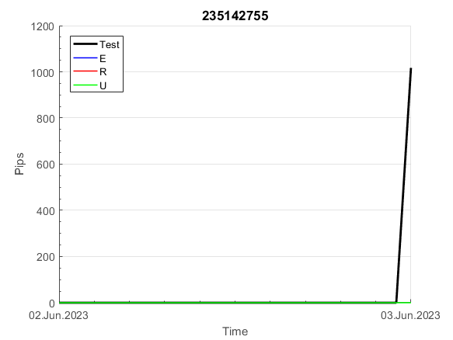
 |  | 235142755
 |  | 0
 |  | 0
 |  | 0
 |  | 0
 |  | 0
 |  | 0
 |  | 0
 |  | 0
 |  | 0
 |  | 0
 |  | 0
 |  | 0
 |  | 0
 |  | 0
 |  | 0
 |  | 0
 |  | 0
 |  | 0
 |  | 0
 |  | 0
 |  | -20
 |  | -33
 |  | -21
 |  | -16
 |  | -6
 |  | 35
 |  | 2
 |  | 0
 |  | -3
 |  | -4
 |  | -5
 |  | -7
 |  | -8
 |  | -12
 |  | -14
 |  | -16
 |  | -18
 |  | -22
 |  | -23
 |  | -25
 |  | -26
 |  | -27
 |  | -31
 |  | -33
 |  | -34
 |  | -35
 |  | -37
 |  | -41
 |  | -42
 |  | -44
...
 |  |  |  |  |  |  |  |  |  |  |  |  |  |  |  |  |  |  |  |  |  |  |  | #DIV/0!
 |  |  |  |  |  |  |  |  |  |  |  |  |  |  |  |  |  |  |  |  |  |  |  | #DIV/0!
 |  |  |  |  |  |  |  |  |  |  |  |  |  |  |  |  |  |  |  |  |  |  |  | #DIV/0!
 |  |  |  |  |  |  |  |  |  |  |  |  |  |  |  |  |  |  |  |  |  |  |  | #DIV/0!

395
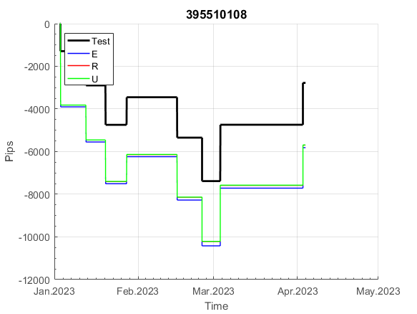
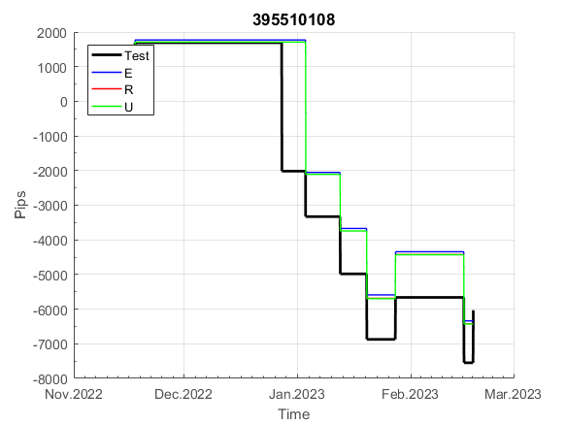
INFO | SymPer | Pip/Y | Trd/Y | RF=MaxPrf/Y/DD | PF | DD/LastDD | iDD | MO/Spred | SD | MO/SD | iRF=MaxPrf/iDD | W/L*W% | = | RISK=PF*RF | Magic | Mod | HL | HLk | TR | TRk | IN | Ik | Del | BrkBck | Inv | D | Iprice | S | P | PM1 | PM2 | Tk | TS | Out | OTr | Oprc | OD | Oprf | Wknd | A | a | AtrLim | tk | T0 | T1 | tp | start | 2004-01-01 | 2004-01-05 | 2004-01-06 | 2004-01-07 | 2004-01-08 | 2004-01-12 | 2004-01-13 | 2004-01-14 | 2004-01-15 | 2004-01-19 | 2004-01-20 | 2004-01-21 | 2004-01-22 | 2004-01-26 | 2004-01-27 | 2004-01-28 | 2004-01-29 | 2004-02-02 | 2004-02-03 | 2004-02-04 | 2004-02-05 | 2004-02-09 | 2004-02-10 | 2004-02-11 | 2004-02-12 | 2004-02-16 | 2004-02-17 | 2004-02-18 | 2004-02-19 | 2004-02-23 | 2004-02-24 | 2004-02-25 | 2004-02-26 | 2004-03-01 | 2004-03-02 | 2004-03-03 | 2004-03-04 | 2004-03-08 | 2004-03-09 | 2004-03-10 | 2004-03-11 | 2004-03-15 | 2004-03-16 | 2004-03-17 | 2004-03-18 | 2004-03-22 | 2004-03-23 | 2004-03-24 | 2004-03-25 | 2004-03-29 | 2004-03-30 | 2004-03-31 | 2004-04-01 | 2004-04-05 | 2004-04-06 | 2004-04-07 | 2004-04-08 | 2004-04-12 | 2004-04-13 | 2004-04-14 | 2004-04-15 | 2004-04-19 | 2004-04-20 | 2004-04-21 | 2004-04-22 | 2004-04-26 | 2004-04-27 | 2004-04-28 | 2004-04-29 | 2004-05-03 | 2004-05-04 | 2004-05-05 | 2004-05-06 | 2004-05-10 | 2004-05-11 | 2004-05-12 | 2004-05-13 | 2004-05-17 | 2004-05-18 | 2004-05-19 | 2004-05-20 | 2004-05-24 | 2004-05-25 | 2004-05-26 | 2004-05-27 | 2004-05-31 | 2004-06-11 | 2004-06-14 | 2004-06-15 | 2004-06-16 | 2004-06-17 | 2004-06-18 | 2004-06-21 | 2004-06-22 | 2004-06-23 | 2004-06-24 | 2004-06-25 | 2004-06-28 | 2004-06-29 | 2004-06-30 | 2004-07-01 | 2004-07-02 | 2004-07-06 | 2004-07-07 | 2004-07-08 | 2004-07-09 | 2004-07-12 | 2004-07-13 | 2004-07-14 | 2004-07-15 | 2004-07-16 | 2004-07-19 | 2004-07-20 | 2004-07-21 | 2004-07-22 | 2004-07-23 | 2004-07-26 | 2004-07-27 | 2004-07-28 | 2004-07-29 | 2004-07-30 | 2004-08-02 | 2004-08-03 | 2004-08-04 | 2004-08-05 | 2004-08-06 | 2004-08-09 | 2004-08-10 | 2004-08-11 | 2004-08-12 | 2004-08-13 | 2004-08-16 | 2004-08-17 | 2004-08-18 | 2004-08-19 | 2004-08-20 | 2004-08-23 | 2004-08-24 | 2004-08-25 | 2004-08-26 | 2004-08-27 | 2004-08-30 | 2004-08-31 | 2004-09-01 | 2004-09-02 | 2004-09-03 | 2004-09-07 | 2004-09-08 | 2004-09-09 | 2004-09-10 | 2004-09-13 | 2004-09-14 | 2004-09-15 | 2004-09-16 | 2004-09-17 | 2004-09-20 | 2004-09-21 | 2004-09-22 | 2004-09-23 | 2004-09-24 | 2004-09-27 | 2004-09-28 | 2004-09-29 | 2004-09-30 | 2004-10-01 | 2004-10-04 | 2004-10-05 | 2004-10-06 | 2004-10-07 | 2004-10-08 | 2004-10-11 | 2004-10-12 | 2004-10-13 | 2004-10-14 | 2004-10-15 | 2004-10-18 | 2004-10-19 | 2004-10-20 | 2004-10-21 | 2004-10-22 | 2004-10-25 | 2004-10-26 | 2004-10-27 | 2004-10-28 | 2004-10-29 | 2004-11-01 | 2004-11-02 | 2004-11-03 | 2004-11-04 | 2004-11-05 | 2004-11-08 | 2004-11-09 | 2004-11-10 | 2004-11-11 | 2004-11-12 | 2004-11-15 | 2004-11-16 | 2004-11-17 | 2004-11-18 | 2004-11-19 | 2004-11-22 | 2004-11-23 | 2004-11-24 | 2004-11-26 | 2004-11-29 | 2004-11-30 | 2004-12-01
FA$T200.925 2004.07.07-2023.05.01, Sprd=100, StpLev=100, Swaps=-14.31, OPT-2007.01.02-2019.12.30 | XAUUSD240 | 529 | 18 | 0.44 | 1.43 | 1287_1075 | 2664 | 0.29 | 168 | 1.7 | 12 | 1.3*53 = | 71 | 0.6 | 395510108 | 2 | 3 | 4 | 0 | 2 | 5 | 6 | 1 | -3 | 1 | 1 | 4 | -2 | -3 | 1 | 4 | 3 | 0 | 1 | 0 | 2 | 0 | 3 | 0 | 15 | 5 | 0 | 0 | 8 | 1 | 2 |  | 0 | 0 | 0 | 0 | 0 | 0 | 0 | 0 | 0 | 0 | 0 | 0 | 0 | 0 | 0 | 0 | 0 | 0 | 0 | 0 | 0 | 0 | 0 | 0 | 0 | 0 | -33 | -45 | -58 | -2 | 19 | 31 | 35 | 54 | 54 | 54 | 54 | 32 | 29 | 38 | 13 | 12 | 36 | 60 | 114 | 139 | 159 | 159 | 159 | 159 | 159 | 159 | 156 | 161 | 140 | 140 | 140 | 140 | 140 | 140 | 140 | 140 | 140 | 140 | 140 | 140 | 140 | 140 | 140 | 140 | 140 | 140 | 140 | 140 | 140 | 140 | 140 | 140 | 140 | 140 | 140 | 140 | 140 | 140 | 136 | 91 | 74 | 74 | 74 | 74 | 74 | 74 | 74 | 74 | 23 | 14 | 14 | 14 | 14 | 14 | 14 | 14 | 14 | 14 | 14 | 14 | 14 | 14 | 14 | 14 | 14 | 14 | 14 | -7 | -20 | 0 | -20 | -19 | -11 | -2 | -23 | -24 | -9 | 64 | 64 | 64 | 64 | 23 | 23 | 23 | 23 | 23 | 23 | 23 | 23 | 23 | 23 | 23 | 23 | 23 | 23 | 23 | 23 | 23 | 23 | 23 | 23 | 23 | 23 | 23 | 23 | 23 | 23 | 13 | 29 | 57 | 48 | 48 | 86 | 86 | 86 | 86 | 86 | 86 | 86 | 86 | 86 | 86 | 86 | 86 | 86 | 77 | 70 | 70 | 70 | 70 | 70 | 70 | 70 | 70 | 70 | 70 | 70 | 70 | 70 | 70 | 70 | 32 | 32 | 32 | 32 | 32 | 32 | 32 | 9 | -29 | -29 | -29 | -29 | -29 | -29 | -29 | -29 | -29 | -29 | -29 | -29
FA$T200.925 2004.07.07-2023.06.02, Sprd=100, StpLev=100, Swaps=-13.68, OPT-2007.01.02-2019.12.30 | XAUUSD240 | 507 | 18 | 0.42 | 1.41 | 1337_1218 | 2684 | 0.28 | 169 | 1.6 | 11 | 1.3*53 = | 70 | 0.6 | 395510108 | 2 | 3 | 4 | 0 | 2 | 5 | 6 | 1 | -3 | 1 | 1 | 4 | -2 | -3 | 1 | 4 | 3 | 0 | 1 | 0 | 2 | 0 | 3 | 0 | 15 | 5 | 0 | 0 | 8 | 1 | 2 |  | 0 | 0 | 0 | 0 | 0 | 0 | 0 | 0 | 0 | 0 | 0 | 0 | 0 | 0 | 0 | 0 | 0 | 0 | 0 | 0 | 0 | 0 | 0 | 0 | 0 | 0 | -33 | -44 | -57 | -1 | 20 | 32 | 37 | 56 | 56 | 56 | 56 | 34 | 31 | 40 | 15 | 14 | 37 | 61 | 115 | 139 | 159 | 159 | 159 | 159 | 159 | 159 | 156 | 161 | 140 | 140 | 140 | 140 | 140 | 140 | 140 | 140 | 140 | 140 | 140 | 140 | 140 | 140 | 140 | 140 | 140 | 140 | 140 | 140 | 140 | 140 | 140 | 140 | 140 | 140 | 140 | 140 | 140 | 140 | 136 | 91 | 74 | 74 | 74 | 74 | 74 | 74 | 74 | 74 | 23 | 14 | 14 | 14 | 14 | 14 | 14 | 14 | 14 | 14 | 14 | 14 | 14 | 14 | 14 | 14 | 14 | 14 | 14 | -7 | -21 | 0 | -21 | -20 | -12 | -4 | -25 | -26 | -12 | 62 | 62 | 62 | 62 | 21 | 21 | 21 | 21 | 21 | 21 | 21 | 21 | 21 | 21 | 21 | 21 | 21 | 21 | 21 | 21 | 21 | 21 | 21 | 21 | 21 | 21 | 21 | 21 | 21 | 21 | 11 | 27 | 55 | 46 | 47 | 85 | 85 | 85 | 85 | 85 | 85 | 85 | 85 | 85 | 85 | 85 | 85 | 85 | 76 | 68 | 68 | 68 | 68 | 68 | 68 | 68 | 68 | 68 | 68 | 68 | 68 | 68 | 68 | 68 | 31 | 31 | 31 | 31 | 31 | 31 | 31 | 8 | -30 | -30 | -30 | -30 | -30 | -30 | -30 | -30 | -30 | -30 | -30 | -30

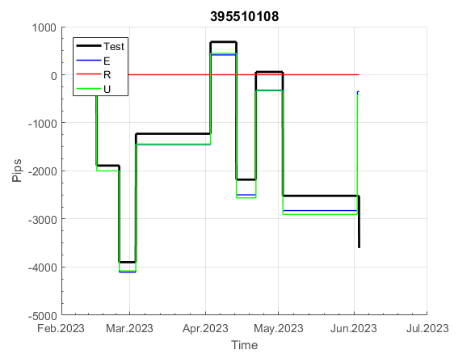
 | 395510108 | 395510108
 | 0 | 0
 | 0 | 0
 | 0 | 0
 | 0 | 0
 | 0 | 0
 | 0 | 0
 | 0 | 0
 | 0 | 0
 | 0 | 0
 | 0 | 0
 | 0 | 0
 | 0 | 0
 | 0 | 0
 | 0 | 0
 | 0 | 0
 | 0 | 0
 | 0 | 0
 | -33 | -33
 | -45 | -44
 | -58 | -57
 | -2 | -1
 | 19 | 20
 | 31 | 32
 | 35 | 37
 | 54 | 56
 | 54 | 56
 | 54 | 56
 | 54 | 56
 | 32 | 34
 | 29 | 31
 | 38 | 40
 | 13 | 15
 | 12 | 14
 | 36 | 37
 | 60 | 61
 | 114 | 115
 | 139 | 139
 | 159 | 159
 | 159 | 159
 | 159 | 159
 | 159 | 159
 | 159 | 159
 | 159 | 159
 | 156 | 156
 | 161 | 161
 | 140 | 140
 | 140 | 140
 | 140 | 140
 | 140 | 140
 | 140 | 140
...
 |  |  |  |  |  |  |  |  |  |  |  |  |  |  |  |  |  |  |  |  |  |  |  | 0.9999978792
 |  |  |  |  |  |  |  |  |  |  |  |  |  |  |  |  |  |  |  |  |  |  |  | #DIV/0!
 |  |  |  |  |  |  |  |  |  |  |  |  |  |  |  |  |  |  |  |  |  |  |  | #DIV/0!
 |  |  |  |  |  |  |  |  |  |  |  |  |  |  |  |  |  |  |  |  |  |  |  | #DIV/0!

788
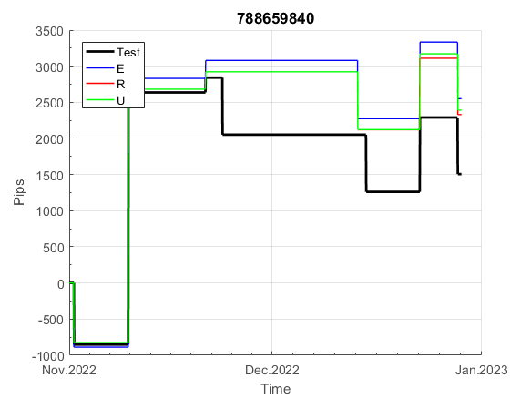
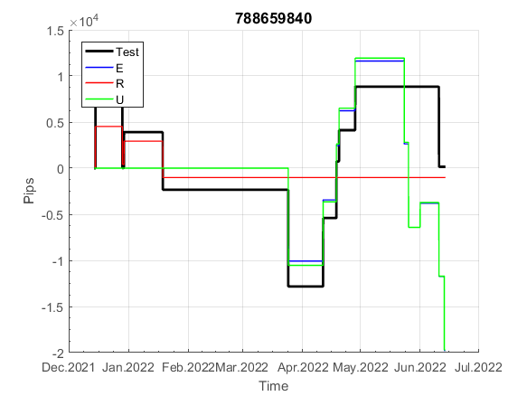
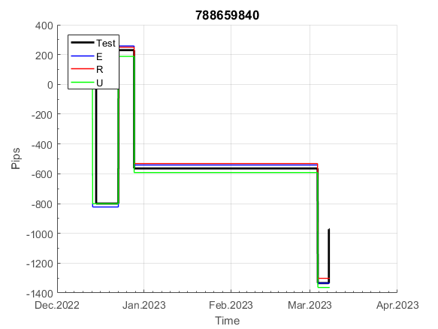
INFO | SymPer | Pip/Y | Trd/Y | RF=MaxPrf/Y/DD | PF | DD/LastDD | iDD | MO/Spred | SD | MO/SD | iRF=MaxPrf/iDD | W/L*W% | = | RISK=PF*RF | Magic | Mod | HL | HLk | TR | TRk | IN | Ik | Del | BrkBck | Inv | D | Iprice | S | P | PM1 | PM2 | Tk | TS | Out | OTr | Oprc | OD | Oprf | Wknd | A | a | AtrLim | tk | T0 | T1 | tp | start | 2004-01-01 | 2004-01-05 | 2004-01-06 | 2004-01-07 | 2004-01-08 | 2004-01-12 | 2004-01-13 | 2004-01-14 | 2004-01-15 | 2004-01-19 | 2004-01-20 | 2004-01-21 | 2004-01-22 | 2004-01-26 | 2004-01-27 | 2004-01-28 | 2004-01-29 | 2004-02-02 | 2004-02-03 | 2004-02-04 | 2004-02-05 | 2004-02-09 | 2004-02-10 | 2004-02-11 | 2004-02-12 | 2004-02-16 | 2004-02-17 | 2004-02-18 | 2004-02-19 | 2004-02-23 | 2004-02-24 | 2004-02-25 | 2004-02-26 | 2004-03-01 | 2004-03-02 | 2004-03-03 | 2004-03-04 | 2004-03-08 | 2004-03-09 | 2004-03-10 | 2004-03-11 | 2004-03-15 | 2004-03-16 | 2004-03-17 | 2004-03-18 | 2004-03-22 | 2004-03-23 | 2004-03-24 | 2004-03-25 | 2004-03-29 | 2004-03-30 | 2004-03-31 | 2004-04-01 | 2004-04-05 | 2004-04-06 | 2004-04-07 | 2004-04-08 | 2004-04-12 | 2004-04-13 | 2004-04-14 | 2004-04-15 | 2004-04-19 | 2004-04-20 | 2004-04-21 | 2004-04-22 | 2004-04-26 | 2004-04-27 | 2004-04-28 | 2004-04-29 | 2004-05-03 | 2004-05-04 | 2004-05-05 | 2004-05-06 | 2004-05-10 | 2004-05-11 | 2004-05-12 | 2004-05-13 | 2004-05-17 | 2004-05-18 | 2004-05-19 | 2004-05-20 | 2004-05-24 | 2004-05-25 | 2004-05-26 | 2004-05-27 | 2004-05-31 | 2004-06-11 | 2004-06-14 | 2004-06-15 | 2004-06-16 | 2004-06-17 | 2004-06-18 | 2004-06-21 | 2004-06-22 | 2004-06-23 | 2004-06-24 | 2004-06-25 | 2004-06-28 | 2004-06-29 | 2004-06-30 | 2004-07-01 | 2004-07-02 | 2004-07-06 | 2004-07-07 | 2004-07-08 | 2004-07-09 | 2004-07-12 | 2004-07-13 | 2004-07-14 | 2004-07-15 | 2004-07-16 | 2004-07-19 | 2004-07-20 | 2004-07-21 | 2004-07-22 | 2004-07-23 | 2004-07-26 | 2004-07-27 | 2004-07-28 | 2004-07-29 | 2004-07-30 | 2004-08-02 | 2004-08-03 | 2004-08-04 | 2004-08-05 | 2004-08-06 | 2004-08-09 | 2004-08-10 | 2004-08-11 | 2004-08-12 | 2004-08-13 | 2004-08-16 | 2004-08-17 | 2004-08-18 | 2004-08-19 | 2004-08-20 | 2004-08-23 | 2004-08-24 | 2004-08-25 | 2004-08-26 | 2004-08-27 | 2004-08-30 | 2004-08-31 | 2004-09-01 | 2004-09-02 | 2004-09-03 | 2004-09-07 | 2004-09-08 | 2004-09-09 | 2004-09-10 | 2004-09-13 | 2004-09-14 | 2004-09-15 | 2004-09-16 | 2004-09-17 | 2004-09-20 | 2004-09-21 | 2004-09-22 | 2004-09-23 | 2004-09-24 | 2004-09-27 | 2004-09-28 | 2004-09-29 | 2004-09-30 | 2004-10-01 | 2004-10-04 | 2004-10-05 | 2004-10-06 | 2004-10-07 | 2004-10-08 | 2004-10-11 | 2004-10-12 | 2004-10-13 | 2004-10-14 | 2004-10-15 | 2004-10-18 | 2004-10-19 | 2004-10-20 | 2004-10-21 | 2004-10-22 | 2004-10-25 | 2004-10-26 | 2004-10-27 | 2004-10-28 | 2004-10-29 | 2004-11-01 | 2004-11-02 | 2004-11-03 | 2004-11-04 | 2004-11-05 | 2004-11-08 | 2004-11-09 | 2004-11-10 | 2004-11-11 | 2004-11-12 | 2004-11-15 | 2004-11-16 | 2004-11-17 | 2004-11-18 | 2004-11-19 | 2004-11-22 | 2004-11-23 | 2004-11-24 | 2004-11-26 | 2004-11-29 | 2004-11-30 | 2004-12-01
FA$T200.925 2004.07.07-2023.05.01, Sprd=100, StpLev=100, Swaps=-14.31, OPT-2007.01.02-2020.01.02 | XAUUSD240 | 278 | 25 | 0.49 | 1.43 | 598_269 | 1245 | 0.11 | 66 | 1.7 | 9 | 1.5*50 = | 75 | 0.7 | 788659840 | 2 | 6 | 2 | 0 | 9 | 8 | 1 | 0 | 0 | 1 | 1 | 2 | 2 | 7 | 0 | 1 | 4 | 0 | 0 | -1 | 2 | 0 | 2 | 2 | 15 | 3 | 0 | 0 | 7 | 8 | 0 |  | 0 | 0 | 0 | 0 | 0 | 0 | 0 | 0 | 0 | 0 | 0 | 0 | 0 | 0 | 0 | 0 | 0 | 0 | 0 | 0 | 0 | 0 | 0 | 0 | 35 | 38 | -14 | -26 | -42 | -42 | -42 | -42 | -60 | -68 | -80 | -80 | -80 | -80 | -80 | -80 | -80 | -80 | -80 | -98 | -98 | -98 | -98 | -98 | -98 | -108 | -80 | -80 | -97 | -97 | -124 | -124 | -124 | -124 | -124 | -140 | -140 | -140 | -140 | -140 | -140 | -140 | -140 | -140 | -140 | -141 | -136 | -94 | -94 | -94 | -94 | -94 | -94 | -94 | -94 | -94 | -94 | -94 | -94 | -94 | -94 | -94 | -94 | -94 | -94 | -94 | -94 | -94 | -105 | -121 | -121 | -121 | -121 | -121 | -121 | -121 | -121 | -125 | -122 | -93 | -93 | -93 | -93 | -93 | -93 | -93 | -93 | -93 | -93 | -93 | -93 | -93 | -93 | -93 | -93 | -93 | -93 | -114 | -114 | -114 | -114 | -114 | -114 | -114 | -114 | -114 | -114 | -114 | -114 | -114 | -114 | -114 | -126 | -126 | -142 | -142 | -157 | -157 | -157 | -157 | -173 | -173 | -173 | -173 | -165 | -139 | -125 | -125 | -125 | -125 | -125 | -125 | -125 | -125 | -125 | -125 | -125 | -125 | -125 | -125 | -125 | -125 | -125 | -125 | -125 | -132 | -100 | -100 | -100 | -100 | -100 | -100 | -100 | -100 | -100 | -100 | -100 | -100 | -100 | -100 | -100 | -100 | -100 | -100 | -100 | -100 | -100 | -100 | -100 | -100 | -100 | -100 | -100 | -100 | -100 | -100 | -100 | -100 | -100 | -100 | -100 | -100 | -100
FA$T200.925 2004.07.07-2023.06.02, Sprd=100, StpLev=100, Swaps=-13.68, OPT-2007.01.02-2020.01.02 | XAUUSD240 | 309 | 27 | 0.51 | 1.43 | 629_229 | 1118 | 0.11 | 67 | 1.7 | 11 | 1.4*51 = | 74 | 0.7 | 788659840 | 2 | 6 | 2 | 0 | 9 | 8 | 1 | 0 | 0 | 1 | 1 | 2 | 2 | 7 | 0 | 1 | 4 | 0 | 0 | -1 | 2 | 0 | 2 | 2 | 15 | 3 | 0 | 0 | 7 | 8 | 0 |  | 0 | 0 | 0 | 0 | 0 | 0 | 0 | 0 | 0 | 0 | 0 | 0 | 0 | 0 | 0 | 0 | 0 | 0 | 0 | 0 | 0 | 0 | 0 | 0 | 35 | 39 | -13 | -25 | -40 | -40 | -40 | -40 | -58 | -66 | -78 | -78 | -78 | -78 | -78 | -78 | -78 | -78 | -78 | -96 | -96 | -96 | -96 | -96 | -96 | -106 | -78 | -78 | -95 | -95 | -122 | -122 | -122 | -122 | -122 | -138 | -138 | -138 | -138 | -138 | -138 | -138 | -138 | -138 | -138 | -139 | -134 | -92 | -92 | -92 | -92 | -92 | -92 | -92 | -92 | -92 | -92 | -92 | -92 | -92 | -92 | -92 | -92 | -92 | -92 | -92 | -92 | -92 | -103 | -120 | -120 | -120 | -120 | -120 | -120 | -120 | -120 | -123 | -120 | -91 | -91 | -91 | -91 | -91 | -91 | -91 | -91 | -91 | -91 | -91 | -91 | -91 | -91 | -91 | -91 | -91 | -91 | -112 | -112 | -62 | -70 | -20 | -20 | -20 | -20 | -20 | -20 | -20 | -20 | -20 | -20 | -20 | -32 | -32 | -48 | -48 | -62 | -62 | -62 | -62 | -79 | -79 | -79 | -79 | -70 | -44 | -31 | -31 | -31 | -31 | -31 | -31 | -31 | -31 | -31 | -31 | -31 | -31 | -31 | -31 | -31 | -31 | -31 | -31 | -31 | -38 | -5 | -5 | -5 | -5 | -5 | -5 | -5 | -5 | -5 | -5 | -5 | -5 | -5 | -5 | -5 | -5 | -5 | -5 | -5 | -5 | -5 | -5 | -5 | -5 | -5 | -5 | -5 | -5 | -5 | -5 | -5 | -5 | -5 | -5 | -5 | -5 | -5

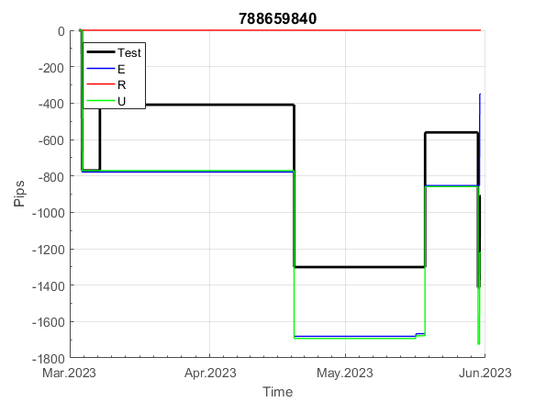

 |  |  |  |  |  |  |  |  |  |  |  |  |  |  |  |  |  |  |  |  |  |  |  | 0.99460926394
 |  |  |  |  |  |  |  |  |  |  |  |  |  |  |  |  |  |  |  |  |  |  |  | #DIV/0!
 |  |  |  |  |  |  |  |  |  |  |  |  |  |  |  |  |  |  |  |  |  |  |  | #DIV/0!
 |  |  |  |  |  |  |  |  |  |  |  |  |  |  |  |  |  |  |  |  |  |  |  | #DIV/0!

816
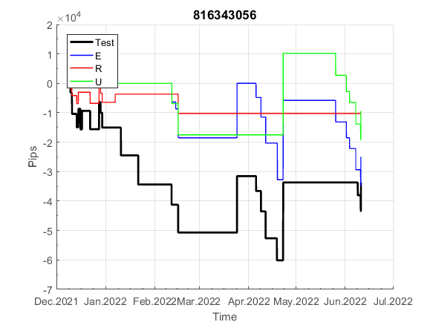
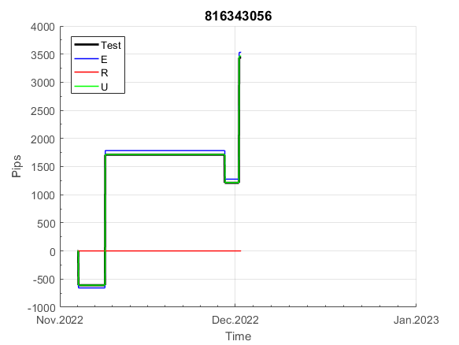
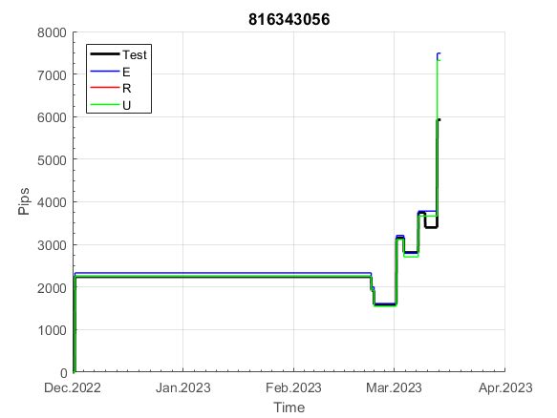
INFO | SymPer | Pip/Y | Trd/Y | RF=MaxPrf/Y/DD | PF | DD/LastDD | iDD | MO/Spred | SD | MO/SD | iRF=MaxPrf/iDD | W/L*W% | = | RISK=PF*RF | Magic | Mod | HL | HLk | TR | TRk | IN | Ik | Del | BrkBck | Inv | D | Iprice | S | P | PM1 | PM2 | Tk | TS | Out | OTr | Oprc | OD | Oprf | Wknd | A | a | AtrLim | tk | T0 | T1 | tp | start | 2004-01-01 | 2004-01-05 | 2004-01-06 | 2004-01-07 | 2004-01-08 | 2004-01-12 | 2004-01-13 | 2004-01-14 | 2004-01-15 | 2004-01-19 | 2004-01-20 | 2004-01-21 | 2004-01-22 | 2004-01-26 | 2004-01-27 | 2004-01-28 | 2004-01-29 | 2004-02-02 | 2004-02-03 | 2004-02-04 | 2004-02-05 | 2004-02-09 | 2004-02-10 | 2004-02-11 | 2004-02-12 | 2004-02-16 | 2004-02-17 | 2004-02-18 | 2004-02-19 | 2004-02-23 | 2004-02-24 | 2004-02-25 | 2004-02-26 | 2004-03-01 | 2004-03-02 | 2004-03-03 | 2004-03-04 | 2004-03-08 | 2004-03-09 | 2004-03-10 | 2004-03-11 | 2004-03-15 | 2004-03-16 | 2004-03-17 | 2004-03-18 | 2004-03-22 | 2004-03-23 | 2004-03-24 | 2004-03-25 | 2004-03-29 | 2004-03-30 | 2004-03-31 | 2004-04-01 | 2004-04-05 | 2004-04-06 | 2004-04-07 | 2004-04-08 | 2004-04-12 | 2004-04-13 | 2004-04-14 | 2004-04-15 | 2004-04-19 | 2004-04-20 | 2004-04-21 | 2004-04-22 | 2004-04-26 | 2004-04-27 | 2004-04-28 | 2004-04-29 | 2004-05-03 | 2004-05-04 | 2004-05-05 | 2004-05-06 | 2004-05-10 | 2004-05-11 | 2004-05-12 | 2004-05-13 | 2004-05-17 | 2004-05-18 | 2004-05-19 | 2004-05-20 | 2004-05-24 | 2004-05-25 | 2004-05-26 | 2004-05-27 | 2004-05-31 | 2004-06-11 | 2004-06-14 | 2004-06-15 | 2004-06-16 | 2004-06-17 | 2004-06-18 | 2004-06-21 | 2004-06-22 | 2004-06-23 | 2004-06-24 | 2004-06-25 | 2004-06-28 | 2004-06-29 | 2004-06-30 | 2004-07-01 | 2004-07-02 | 2004-07-06 | 2004-07-07 | 2004-07-08 | 2004-07-09 | 2004-07-12 | 2004-07-13 | 2004-07-14 | 2004-07-15 | 2004-07-16 | 2004-07-19 | 2004-07-20 | 2004-07-21 | 2004-07-22 | 2004-07-23 | 2004-07-26 | 2004-07-27 | 2004-07-28 | 2004-07-29 | 2004-07-30 | 2004-08-02 | 2004-08-03 | 2004-08-04 | 2004-08-05 | 2004-08-06 | 2004-08-09 | 2004-08-10 | 2004-08-11 | 2004-08-12 | 2004-08-13 | 2004-08-16 | 2004-08-17 | 2004-08-18 | 2004-08-19 | 2004-08-20 | 2004-08-23 | 2004-08-24 | 2004-08-25 | 2004-08-26 | 2004-08-27 | 2004-08-30 | 2004-08-31 | 2004-09-01 | 2004-09-02 | 2004-09-03 | 2004-09-07 | 2004-09-08 | 2004-09-09 | 2004-09-10 | 2004-09-13 | 2004-09-14 | 2004-09-15 | 2004-09-16 | 2004-09-17 | 2004-09-20 | 2004-09-21 | 2004-09-22 | 2004-09-23 | 2004-09-24 | 2004-09-27 | 2004-09-28 | 2004-09-29 | 2004-09-30 | 2004-10-01 | 2004-10-04 | 2004-10-05 | 2004-10-06 | 2004-10-07 | 2004-10-08 | 2004-10-11 | 2004-10-12 | 2004-10-13 | 2004-10-14 | 2004-10-15 | 2004-10-18 | 2004-10-19 | 2004-10-20 | 2004-10-21 | 2004-10-22 | 2004-10-25 | 2004-10-26 | 2004-10-27 | 2004-10-28 | 2004-10-29 | 2004-11-01 | 2004-11-02 | 2004-11-03 | 2004-11-04 | 2004-11-05 | 2004-11-08 | 2004-11-09 | 2004-11-10 | 2004-11-11 | 2004-11-12 | 2004-11-15 | 2004-11-16 | 2004-11-17 | 2004-11-18 | 2004-11-19 | 2004-11-22 | 2004-11-23 | 2004-11-24 | 2004-11-26 | 2004-11-29 | 2004-11-30 | 2004-12-01
FA$T200.925 2004.07.07-2023.05.01, Sprd=100, StpLev=100, Swaps=-14.31, OPT-2007.01.02-2019.12.30 | XAUUSD240 | 347 | 33 | 0.32 | 1.38 | 1123_240 | 1727 | 0.11 | 72 | 1.5 | 6 | 2.5*36 = | 93 | 0.4 | 816343056 | 2 | 5 | 3 | 0 | 9 | 8 | 2 | 1 | 0 | 0 | 5 | 3 | 2 | 5 | 0 | 1 | 0 | 0 | 0 | 0 | 1 | 0 | 1 | 1 | 15 | 4 | 0 | 0 | 1 | 3 | 2 |  | 0 | 0 | 0 | 0 | 0 | 0 | 0 | 0 | 0 | 0 | 0 | 0 | 0 | 0 | 0 | 0 | 0 | 0 | 0 | 0 | 0 | 0 | 0 | 0 | 0 | 0 | 0 | 0 | 0 | 0 | -14 | -2 | 2 | 11 | 49 | 39 | 35 | 35 | 35 | 35 | 35 | 35 | 35 | 35 | 16 | 16 | 16 | 16 | 16 | 16 | 16 | 16 | 16 | 16 | 16 | 16 | 16 | 16 | 16 | 16 | 16 | 6 | 32 | -11 | -11 | -11 | -11 | -11 | -11 | -11 | -11 | -11 | -11 | -11 | -11 | -11 | -11 | -11 | -11 | -11 | -11 | -11 | -11 | -11 | -11 | -11 | -11 | -11 | -11 | -11 | -11 | -11 | -11 | -11 | -11 | -11 | -11 | -11 | -11 | -11 | -11 | -11 | -11 | -11 | -11 | -11 | -11 | -11 | -11 | -11 | -11 | -11 | -11 | -11 | -11 | -11 | -11 | -11 | -11 | -11 | -25 | -41 | -64 | -64 | -64 | -64 | -64 | -64 | -64 | -64 | -64 | -64 | -89 | -89 | -89 | -89 | -89 | -99 | -107 | -111 | -120 | -120 | -139 | -139 | -139 | -139 | -139 | -139 | -139 | -139 | -139 | -139 | -139 | -139 | -139 | -139 | -139 | -139 | -139 | -139 | -139 | -139 | -139 | -139 | -139 | -139 | -139 | -139 | -139 | -139 | -139 | -139 | -139 | -139 | -139 | -139 | -139 | -139 | -139 | -139 | -139 | -139 | -139 | -139 | -139 | -139 | -139 | -145 | -154 | -154 | -154 | -154 | -154 | -154 | -154 | -154 | -154 | -154 | -154 | -154 | -154 | -154 | -154 | -154 | -154 | -154 | -154
FA$T200.925 2004.07.07-2023.06.02, Sprd=100, StpLev=100, Swaps=-13.68, OPT-2007.01.02-2019.12.30 | XAUUSD240 | 360 | 33 | 0.32 | 1.39 | 1121_14 | 1705 | 0.11 | 72 | 1.5 | 6 | 2.5*36 = | 94 | 0.4 | 816343056 | 2 | 5 | 3 | 0 | 9 | 8 | 2 | 1 | 0 | 0 | 5 | 3 | 2 | 5 | 0 | 1 | 0 | 0 | 0 | 0 | 1 | 0 | 1 | 1 | 15 | 4 | 0 | 0 | 1 | 3 | 2 |  | 0 | 0 | 0 | 0 | 0 | 0 | 0 | 0 | 0 | 0 | 0 | 0 | 0 | 0 | 0 | 0 | 0 | 0 | 0 | 0 | 0 | 0 | 0 | 0 | 0 | 0 | 0 | 0 | 0 | 0 | -13 | -2 | 3 | 13 | 50 | 40 | 36 | 36 | 36 | 36 | 36 | 36 | 36 | 36 | 16 | 16 | 16 | 16 | 16 | 16 | 16 | 16 | 16 | 16 | 16 | 16 | 16 | 16 | 16 | 16 | 16 | 7 | 33 | -10 | -10 | -10 | -10 | -10 | -10 | -10 | -10 | -10 | -10 | -10 | -10 | -10 | -10 | -10 | -10 | -10 | -10 | -10 | -10 | -10 | -10 | -10 | -10 | -10 | -10 | -10 | -10 | -10 | -10 | -10 | -10 | -10 | -10 | -10 | -10 | -10 | -10 | -10 | -10 | -10 | -10 | -10 | -10 | -10 | -10 | -10 | -10 | -10 | -10 | -10 | -10 | -10 | -10 | -10 | -10 | -10 | -23 | -39 | -63 | -63 | -63 | -63 | -63 | -63 | -63 | -63 | -63 | -63 | -87 | -87 | -87 | -87 | -87 | -97 | -105 | -108 | -117 | -117 | -136 | -136 | -136 | -136 | -136 | -136 | -136 | -136 | -136 | -136 | -136 | -136 | -136 | -136 | -136 | -136 | -136 | -136 | -136 | -136 | -136 | -136 | -136 | -136 | -136 | -136 | -136 | -136 | -136 | -136 | -136 | -136 | -136 | -136 | -136 | -136 | -136 | -136 | -136 | -136 | -136 | -136 | -136 | -136 | -136 | -143 | -151 | -151 | -151 | -151 | -151 | -151 | -151 | -151 | -151 | -151 | -151 | -151 | -151 | -151 | -151 | -151 | -151 | -151 | -151

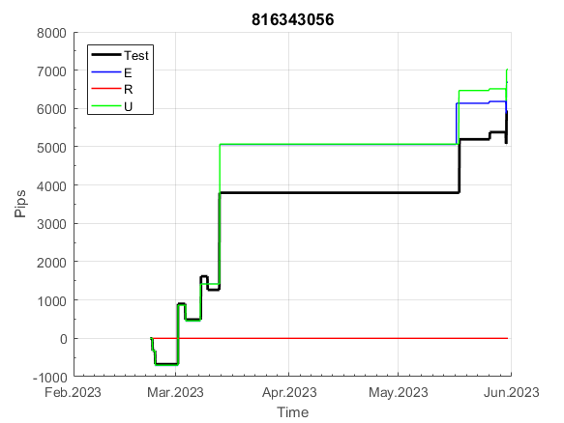
 |  |  |  |  |  |  |  |  |  |  |  |  |  |  |  |  |  |  |  |  |  |  |  | 0.99999676007
 |  |  |  |  |  |  |  |  |  |  |  |  |  |  |  |  |  |  |  |  |  |  |  | #DIV/0!
 |  |  |  |  |  |  |  |  |  |  |  |  |  |  |  |  |  |  |  |  |  |  |  | #DIV/0!
 |  |  |  |  |  |  |  |  |  |  |  |  |  |  |  |  |  |  |  |  |  |  |  | #DIV/0!

830
INFO | SymPer | Pip/Y | Trd/Y | RF=MaxPrf/Y/DD | PF | DD/LastDD | iDD | MO/Spred | SD | MO/SD | iRF=MaxPrf/iDD | W/L*W% | = | RISK=PF*RF | Magic | Mod | HL | HLk | TR | TRk | IN | Ik | Del | BrkBck | Inv | D | Iprice | S | P | PM1 | PM2 | Tk | TS | Out | OTr | Oprc | OD | Oprf | Wknd | A | a | AtrLim | tk | T0 | T1 | tp | start | 2004-01-01 | 2004-01-05 | 2004-01-06 | 2004-01-07 | 2004-01-08 | 2004-01-12 | 2004-01-13 | 2004-01-14 | 2004-01-15 | 2004-01-19 | 2004-01-20 | 2004-01-21 | 2004-01-22 | 2004-01-26 | 2004-01-27 | 2004-01-28 | 2004-01-29 | 2004-02-02 | 2004-02-03 | 2004-02-04 | 2004-02-05 | 2004-02-09 | 2004-02-10 | 2004-02-11 | 2004-02-12 | 2004-02-16 | 2004-02-17 | 2004-02-18 | 2004-02-19 | 2004-02-23 | 2004-02-24 | 2004-02-25 | 2004-02-26 | 2004-03-01 | 2004-03-02 | 2004-03-03 | 2004-03-04 | 2004-03-08 | 2004-03-09 | 2004-03-10 | 2004-03-11 | 2004-03-15 | 2004-03-16 | 2004-03-17 | 2004-03-18 | 2004-03-22 | 2004-03-23 | 2004-03-24 | 2004-03-25 | 2004-03-29 | 2004-03-30 | 2004-03-31 | 2004-04-01 | 2004-04-05 | 2004-04-06 | 2004-04-07 | 2004-04-08 | 2004-04-12 | 2004-04-13 | 2004-04-14 | 2004-04-15 | 2004-04-19 | 2004-04-20 | 2004-04-21 | 2004-04-22 | 2004-04-26 | 2004-04-27 | 2004-04-28 | 2004-04-29 | 2004-05-03 | 2004-05-04 | 2004-05-05 | 2004-05-06 | 2004-05-10 | 2004-05-11 | 2004-05-12 | 2004-05-13 | 2004-05-17 | 2004-05-18 | 2004-05-19 | 2004-05-20 | 2004-05-24 | 2004-05-25 | 2004-05-26 | 2004-05-27 | 2004-05-31 | 2004-06-11 | 2004-06-14 | 2004-06-15 | 2004-06-16 | 2004-06-17 | 2004-06-18 | 2004-06-21 | 2004-06-22 | 2004-06-23 | 2004-06-24 | 2004-06-25 | 2004-06-28 | 2004-06-29 | 2004-06-30 | 2004-07-01 | 2004-07-02 | 2004-07-06 | 2004-07-07 | 2004-07-08 | 2004-07-09 | 2004-07-12 | 2004-07-13 | 2004-07-14 | 2004-07-15 | 2004-07-16 | 2004-07-19 | 2004-07-20 | 2004-07-21 | 2004-07-22 | 2004-07-23 | 2004-07-26 | 2004-07-27 | 2004-07-28 | 2004-07-29 | 2004-07-30 | 2004-08-02 | 2004-08-03 | 2004-08-04 | 2004-08-05 | 2004-08-06 | 2004-08-09 | 2004-08-10 | 2004-08-11 | 2004-08-12 | 2004-08-13 | 2004-08-16 | 2004-08-17 | 2004-08-18 | 2004-08-19 | 2004-08-20 | 2004-08-23 | 2004-08-24 | 2004-08-25 | 2004-08-26 | 2004-08-27 | 2004-08-30 | 2004-08-31 | 2004-09-01 | 2004-09-02 | 2004-09-03 | 2004-09-07 | 2004-09-08 | 2004-09-09 | 2004-09-10 | 2004-09-13 | 2004-09-14 | 2004-09-15 | 2004-09-16 | 2004-09-17 | 2004-09-20 | 2004-09-21 | 2004-09-22 | 2004-09-23 | 2004-09-24 | 2004-09-27 | 2004-09-28 | 2004-09-29 | 2004-09-30 | 2004-10-01 | 2004-10-04 | 2004-10-05 | 2004-10-06 | 2004-10-07 | 2004-10-08 | 2004-10-11 | 2004-10-12 | 2004-10-13 | 2004-10-14 | 2004-10-15 | 2004-10-18 | 2004-10-19 | 2004-10-20 | 2004-10-21 | 2004-10-22 | 2004-10-25 | 2004-10-26 | 2004-10-27 | 2004-10-28 | 2004-10-29 | 2004-11-01 | 2004-11-02 | 2004-11-03 | 2004-11-04 | 2004-11-05 | 2004-11-08 | 2004-11-09 | 2004-11-10 | 2004-11-11 | 2004-11-12 | 2004-11-15 | 2004-11-16 | 2004-11-17 | 2004-11-18 | 2004-11-19 | 2004-11-22 | 2004-11-23 | 2004-11-24 | 2004-11-26 | 2004-11-29 | 2004-11-30 | 2004-12-01
FA$T200.925 2004.07.07-2023.05.11, Sprd=100, StpLev=100, Swaps=-14.40, OPT-2009.01.02-2022.01.31 | XAUUSD240 | 225 | 10 | 0.36 | 1.54 | 621_0 | 1350 | 0.22 | 109 | 2 | 16 | 1.9*46 = | 91 | 0.6 | 830471345 | 2 | 6 | 7 | -4 | 5 | -8 | 4 | 1 | -1 | 0 | 1 | 3 | 4 | 7 | -2 | 1 | 1 | 1 | 0 | 0 | 3 | 3 | 3 | 0 | 15 | 5 | 30 | 0 | 4 | 3 | 3 |  | 0 | 0 | 0 | 0 | 0 | 0 | 0 | 0 | 0 | 0 | 0 | 0 | 0 | 0 | 0 | 0 | 0 | 0 | 0 | 0 | 0 | 0 | 0 | 0 | 0 | 0 | 0 | 0 | 0 | 0 | 0 | 0 | 0 | 0 | 0 | 0 | 0 | 0 | 0 | 0 | 0 | 0 | 0 | 0 | 0 | 0 | 0 | 0 | 0 | 0 | 0 | 0 | 0 | 0 | -20 | -20 | -20 | -20 | -20 | -20 | -20 | -20 | -20 | -20 | -20 | -20 | -20 | -20 | -20 | -20 | -20 | -20 | -20 | -20 | -20 | -20 | -20 | -20 | -20 | -20 | -20 | -20 | -20 | -20 | -20 | -20 | -20 | -20 | -20 | -20 | -20 | -20 | -20 | -20 | -20 | -20 | -20 | -20 | -20 | -20 | -20 | -20 | -59 | -59 | -59 | -59 | -59 | -59 | -59 | -59 | -59 | -59 | -59 | -59 | -59 | -59 | -59 | -59 | -59 | -69 | -69 | -69 | -74 | -47 | -61 | -33 | -33 | -33 | -33 | -33 | -33 | -33 | -33 | -68 | -68 | -68 | -68 | -68 | -70 | -46 | -46 | -46 | -46 | -46 | -46 | -46 | -46 | -46 | -46 | -46 | -46 | -46 | -46 | -46 | -46 | -46 | -46 | -46 | -46 | -46 | -46 | -46 | -46 | -46 | -46 | -46 | -46 | -46 | -46 | -46 | -46 | -46 | -46 | -46 | -46 | -46 | -46 | -46 | -46 | -46 | -46 | -46 | -46 | -46 | -46 | -46 | -46 | -46 | -46 | -46 | -46 | -46 | -46 | -46 | -46 | -46 | -46 | -46 | -46 | -46 | -46 | -46 | -46 | -46 | -46 | -46 | -46
FA$T200.925 2004.07.07-2023.06.02, Sprd=100, StpLev=100, Swaps=-13.68, OPT-2009.01.02-2022.01.31 | XAUUSD240 | 214 | 10 | 0.36 | 1.51 | 618_273 | 1355 | 0.21 | 110 | 1.9 | 16 | 1.9*46 = | 90 | 0.5 | 830471345 | 2 | 6 | 7 | -4 | 5 | -8 | 4 | 1 | -1 | 0 | 1 | 3 | 4 | 7 | -2 | 1 | 1 | 1 | 0 | 0 | 3 | 3 | 3 | 0 | 15 | 5 | 30 | 0 | 4 | 3 | 3 |  | 0 | 0 | 0 | 0 | 0 | 0 | 0 | 0 | 0 | 0 | 0 | 0 | 0 | 0 | 0 | 0 | 0 | 0 | 0 | 0 | 0 | 0 | 0 | 0 | 0 | 0 | 0 | 0 | 0 | 0 | 0 | 0 | 0 | 0 | 0 | 0 | 0 | 0 | 0 | 0 | 0 | 0 | 0 | 0 | 0 | 0 | 0 | 0 | 0 | 0 | 0 | 0 | 0 | 0 | -20 | -20 | -20 | -20 | -20 | -20 | -20 | -20 | -20 | -20 | -20 | -20 | -20 | -20 | -20 | -20 | -20 | -20 | -20 | -20 | -20 | -20 | -20 | -20 | -20 | -20 | -20 | -20 | -20 | -20 | -20 | -20 | -20 | -20 | -20 | -20 | -20 | -20 | -20 | -20 | -20 | -20 | -20 | -20 | -20 | -20 | -20 | -20 | -60 | -60 | -60 | -60 | -60 | -60 | -60 | -60 | -60 | -60 | -60 | -60 | -60 | -60 | -60 | -60 | -60 | -70 | -70 | -70 | -75 | -48 | -63 | -35 | -35 | -35 | -35 | -35 | -35 | -35 | -35 | -70 | -70 | -70 | -70 | -70 | -72 | -48 | -48 | -48 | -48 | -48 | -48 | -48 | -48 | -48 | -48 | -48 | -48 | -48 | -48 | -48 | -48 | -48 | -48 | -48 | -48 | -48 | -48 | -48 | -48 | -48 | -48 | -48 | -48 | -48 | -48 | -48 | -48 | -48 | -48 | -48 | -48 | -48 | -48 | -48 | -48 | -48 | -48 | -48 | -48 | -48 | -48 | -48 | -48 | -48 | -48 | -48 | -48 | -48 | -48 | -48 | -48 | -48 | -48 | -48 | -48 | -48 | -48 | -48 | -48 | -48 | -48 | -48 | -48

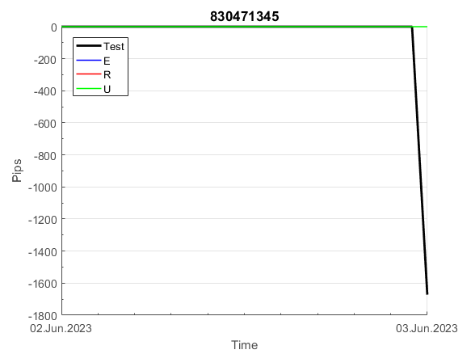
 |  |  |  |  |  |  |  |  |  |  |  |  |  |  |  |  |  |  |  |  |  |  |  | 0.9999989724
 |  |  |  |  |  |  |  |  |  |  |  |  |  |  |  |  |  |  |  |  |  |  |  | #DIV/0!
 |  |  |  |  |  |  |  |  |  |  |  |  |  |  |  |  |  |  |  |  |  |  |  | #DIV/0!
 |  |  |  |  |  |  |  |  |  |  |  |  |  |  |  |  |  |  |  |  |  |  |  | #DIV/0!

100
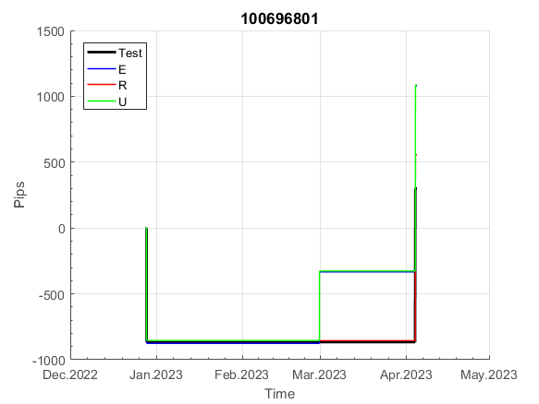
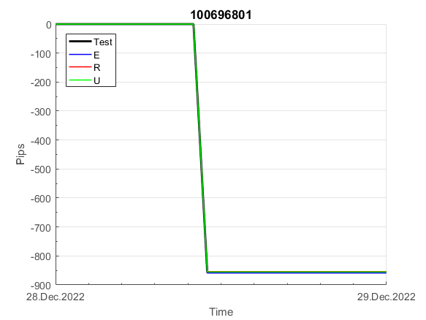
INFO | SymPer | Pip/Y | Trd/Y | RF=MaxPrf/Y/DD | PF | DD/LastDD | iDD | MO/Spred | SD | MO/SD | iRF=MaxPrf/iDD | W/L*W% | = | RISK=PF*RF | Magic | Mod | HL | HLk | TR | TRk | IN | Ik | Del | BrkBck | Inv | D | Iprice | S | P | PM1 | PM2 | Tk | TS | Out | OTr | Oprc | OD | Oprf | Wknd | A | a | AtrLim | tk | T0 | T1 | tp | start | 2004-01-01 | 2004-01-05 | 2004-01-06 | 2004-01-07 | 2004-01-08 | 2004-01-12 | 2004-01-13 | 2004-01-14 | 2004-01-15 | 2004-01-19 | 2004-01-20 | 2004-01-21 | 2004-01-22 | 2004-01-26 | 2004-01-27 | 2004-01-28 | 2004-01-29 | 2004-02-02 | 2004-02-03 | 2004-02-04 | 2004-02-05 | 2004-02-09 | 2004-02-10 | 2004-02-11 | 2004-02-12 | 2004-02-16 | 2004-02-17 | 2004-02-18 | 2004-02-19 | 2004-02-23 | 2004-02-24 | 2004-02-25 | 2004-02-26 | 2004-03-01 | 2004-03-02 | 2004-03-03 | 2004-03-04 | 2004-03-08 | 2004-03-09 | 2004-03-10 | 2004-03-11 | 2004-03-15 | 2004-03-16 | 2004-03-17 | 2004-03-18 | 2004-03-22 | 2004-03-23 | 2004-03-24 | 2004-03-25 | 2004-03-29 | 2004-03-30 | 2004-03-31 | 2004-04-01 | 2004-04-05 | 2004-04-06 | 2004-04-07 | 2004-04-08 | 2004-04-12 | 2004-04-13 | 2004-04-14 | 2004-04-15 | 2004-04-19 | 2004-04-20 | 2004-04-21 | 2004-04-22 | 2004-04-26 | 2004-04-27 | 2004-04-28 | 2004-04-29 | 2004-05-03 | 2004-05-04 | 2004-05-05 | 2004-05-06 | 2004-05-10 | 2004-05-11 | 2004-05-12 | 2004-05-13 | 2004-05-17 | 2004-05-18 | 2004-05-19 | 2004-05-20 | 2004-05-24 | 2004-05-25 | 2004-05-26 | 2004-05-27 | 2004-05-31 | 2004-06-11 | 2004-06-14 | 2004-06-15 | 2004-06-16 | 2004-06-17 | 2004-06-18 | 2004-06-21 | 2004-06-22 | 2004-06-23 | 2004-06-24 | 2004-06-25 | 2004-06-28 | 2004-06-29 | 2004-06-30 | 2004-07-01 | 2004-07-02 | 2004-07-06 | 2004-07-07 | 2004-07-08 | 2004-07-09 | 2004-07-12 | 2004-07-13 | 2004-07-14 | 2004-07-15 | 2004-07-16 | 2004-07-19 | 2004-07-20 | 2004-07-21 | 2004-07-22 | 2004-07-23 | 2004-07-26 | 2004-07-27 | 2004-07-28 | 2004-07-29 | 2004-07-30 | 2004-08-02 | 2004-08-03 | 2004-08-04 | 2004-08-05 | 2004-08-06 | 2004-08-09 | 2004-08-10 | 2004-08-11 | 2004-08-12 | 2004-08-13 | 2004-08-16 | 2004-08-17 | 2004-08-18 | 2004-08-19 | 2004-08-20 | 2004-08-23 | 2004-08-24 | 2004-08-25 | 2004-08-26 | 2004-08-27 | 2004-08-30 | 2004-08-31 | 2004-09-01 | 2004-09-02 | 2004-09-03 | 2004-09-07 | 2004-09-08 | 2004-09-09 | 2004-09-10 | 2004-09-13 | 2004-09-14 | 2004-09-15 | 2004-09-16 | 2004-09-17 | 2004-09-20 | 2004-09-21 | 2004-09-22 | 2004-09-23 | 2004-09-24 | 2004-09-27 | 2004-09-28 | 2004-09-29 | 2004-09-30 | 2004-10-01 | 2004-10-04 | 2004-10-05 | 2004-10-06 | 2004-10-07 | 2004-10-08 | 2004-10-11 | 2004-10-12 | 2004-10-13 | 2004-10-14 | 2004-10-15 | 2004-10-18 | 2004-10-19 | 2004-10-20 | 2004-10-21 | 2004-10-22 | 2004-10-25 | 2004-10-26 | 2004-10-27 | 2004-10-28 | 2004-10-29 | 2004-11-01 | 2004-11-02 | 2004-11-03 | 2004-11-04 | 2004-11-05 | 2004-11-08 | 2004-11-09 | 2004-11-10 | 2004-11-11 | 2004-11-12 | 2004-11-15 | 2004-11-16 | 2004-11-17 | 2004-11-18 | 2004-11-19 | 2004-11-22 | 2004-11-23 | 2004-11-24 | 2004-11-26 | 2004-11-29 | 2004-11-30 | 2004-12-01
FA$T200.925 2004.06.17-2023.05.01, Sprd=100, StpLev=100, Swaps=-14.31, OPT-2010.01.04-2021.12.30 | XAUUSD60 | 285 | 13 | 0.46 | 1.63 | 615_93 | 1819 | 0.21 | 104 | 2.1 | 12 | 2.9*38 = | 112 | 0.8 | 100696801 | 2 | 1 | 4 | -8 | 4 | 8 | 1 | 2 | -5 | 0 | -5 | 1 | 3 | 7 | 0 | 0 | -4 | 0 | 0 | -1 | 3 | 3 | 0 | 0 | 15 | 5 | 0 | 0 | 0 | 7 | 3 |  | 0 | 0 | 0 | 0 | 0 | 0 | 0 | 0 | 0 | 0 | 0 | 0 | 0 | 0 | 0 | 0 | 0 | 0 | 0 | -20 | -20 | -20 | -20 | -20 | -20 | -20 | -20 | -20 | -20 | -20 | -20 | -20 | -20 | -20 | -20 | -20 | -20 | -20 | -20 | -33 | -33 | -33 | -33 | -33 | -33 | -33 | -33 | -33 | -53 | -70 | -61 | -53 | -53 | -53 | -53 | -53 | -53 | -53 | -53 | -53 | -53 | -53 | -53 | -53 | -53 | -53 | -53 | -53 | -74 | -74 | -74 | -74 | -74 | -74 | -74 | -74 | -88 | -93 | -93 | -93 | -93 | -93 | -93 | -93 | -93 | -109 | -109 | -109 | -109 | -109 | -109 | -109 | -109 | -109 | -109 | -109 | -109 | -109 | -109 | -109 | -109 | -109 | -109 | -109 | -109 | -109 | -128 | -128 | -128 | -128 | -128 | -128 | -128 | -128 | -128 | -128 | -128 | -128 | -145 | -145 | -145 | -145 | -145 | -145 | -145 | -145 | -145 | -157 | -163 | -163 | -163 | -163 | -163 | -163 | -163 | -163 | -163 | -163 | -163 | -163 | -163 | -163 | -163 | -163 | -163 | -183 | -194 | -194 | -194 | -194 | -205 | -212 | -197 | -197 | -197 | -197 | -197 | -197 | -197 | -197 | -197 | -197 | -197 | -197 | -197 | -197 | -197 | -197 | -197 | -197 | -197 | -197 | -197 | -197 | -197 | -197 | -197 | -197 | -197 | -197 | -197 | -197 | -197 | -197 | -197 | -197 | -197 | -197 | -197 | -197 | -197 | -197 | -206 | -198 | -180 | -175 | -179 | -176 | -176 | -176 | -188 | -188 | -188 | -188 | -188 | -188 | -188
FA$T200.925 2004.06.17-2023.06.02, Sprd=100, StpLev=100, Swaps=-13.68, OPT-2010.01.04-2021.12.30 | XAUUSD60 | 278 | 13 | 0.46 | 1.61 | 616_200 | 1820 | 0.21 | 103 | 2 | 12 | 2.8*38 = | 110 | 0.7 | 100696801 | 2 | 1 | 4 | -8 | 4 | 8 | 1 | 2 | -5 | 0 | -5 | 1 | 3 | 7 | 0 | 0 | -4 | 0 | 0 | -1 | 3 | 3 | 0 | 0 | 15 | 5 | 0 | 0 | 0 | 7 | 3 |  | 0 | 0 | 0 | 0 | 0 | 0 | 0 | 0 | 0 | 0 | 0 | 0 | 0 | 0 | 0 | 0 | 0 | 0 | 0 | -20 | -20 | -20 | -20 | -20 | -20 | -20 | -20 | -20 | -20 | -20 | -20 | -20 | -20 | -20 | -20 | -20 | -20 | -20 | -20 | -33 | -33 | -33 | -33 | -33 | -33 | -33 | -33 | -33 | -53 | -70 | -61 | -53 | -53 | -53 | -53 | -53 | -53 | -53 | -53 | -53 | -53 | -53 | -53 | -53 | -53 | -53 | -53 | -53 | -73 | -73 | -73 | -73 | -73 | -73 | -73 | -73 | -87 | -93 | -93 | -93 | -93 | -93 | -93 | -93 | -93 | -109 | -109 | -109 | -109 | -109 | -109 | -109 | -109 | -109 | -109 | -109 | -109 | -109 | -109 | -109 | -109 | -109 | -109 | -109 | -109 | -109 | -128 | -128 | -128 | -128 | -128 | -128 | -128 | -128 | -128 | -128 | -128 | -128 | -144 | -144 | -144 | -144 | -144 | -144 | -144 | -144 | -144 | -156 | -163 | -163 | -163 | -163 | -163 | -163 | -163 | -163 | -163 | -163 | -163 | -163 | -163 | -163 | -163 | -163 | -163 | -182 | -193 | -193 | -193 | -193 | -204 | -211 | -196 | -196 | -196 | -196 | -196 | -196 | -196 | -196 | -196 | -196 | -196 | -196 | -196 | -196 | -196 | -196 | -196 | -196 | -196 | -196 | -196 | -196 | -196 | -196 | -196 | -196 | -196 | -196 | -196 | -196 | -196 | -196 | -196 | -196 | -196 | -196 | -196 | -196 | -196 | -196 | -205 | -198 | -180 | -175 | -180 | -177 | -177 | -177 | -188 | -188 | -188 | -188 | -188 | -188 | -188

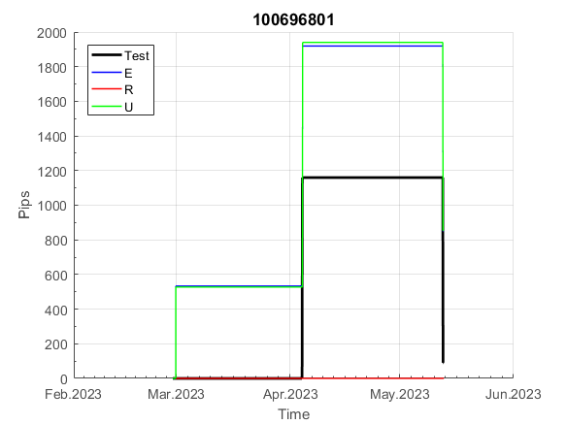
 |  |  |  |  |  |  |  |  |  |  |  |  |  |  |  |  |  |  |  |  |  |  |  | 0.99999976965
 |  |  |  |  |  |  |  |  |  |  |  |  |  |  |  |  |  |  |  |  |  |  |  | #DIV/0!
 |  |  |  |  |  |  |  |  |  |  |  |  |  |  |  |  |  |  |  |  |  |  |  | #DIV/0!
 |  |  |  |  |  |  |  |  |  |  |  |  |  |  |  |  |  |  |  |  |  |  |  | #DIV/0!

121
INFO | SymPer | Pip/Y | Trd/Y | RF=MaxPrf/Y/DD | PF | DD/LastDD | iDD | MO/Spred | SD | MO/SD | iRF=MaxPrf/iDD | W/L*W% | = | RISK=PF*RF | Magic | Mod | HL | HLk | TR | TRk | IN | Ik | Del | BrkBck | Inv | D | Iprice | S | P | PM1 | PM2 | Tk | TS | Out | OTr | Oprc | OD | Oprf | Wknd | A | a | AtrLim | tk | T0 | T1 | tp | start | 37987 | 37991 | 2004-01-06 | 2004-01-07 | 2004-01-08 | 2004-01-12 | 2004-01-13 | 2004-01-14 | 2004-01-15 | 2004-01-19 | 2004-01-20 | 2004-01-21 | 2004-01-22 | 2004-01-26 | 2004-01-27 | 2004-01-28 | 2004-01-29 | 2004-02-02 | 2004-02-03 | 2004-02-04 | 2004-02-05 | 2004-02-09 | 2004-02-10 | 2004-02-11 | 2004-02-12 | 2004-02-16 | 2004-02-17 | 2004-02-18 | 2004-02-19 | 2004-02-23 | 2004-02-24 | 2004-02-25 | 2004-02-26 | 2004-03-01 | 2004-03-02 | 2004-03-03 | 2004-03-04 | 2004-03-08 | 2004-03-09 | 2004-03-10 | 2004-03-11 | 2004-03-15 | 2004-03-16 | 2004-03-17 | 2004-03-18 | 2004-03-22 | 2004-03-23 | 2004-03-24 | 2004-03-25 | 2004-03-29 | 2004-03-30 | 2004-03-31 | 2004-04-01 | 2004-04-05 | 2004-04-06 | 2004-04-07 | 2004-04-08 | 2004-04-12 | 2004-04-13 | 2004-04-14 | 2004-04-15 | 2004-04-19 | 2004-04-20 | 2004-04-21 | 2004-04-22 | 2004-04-26 | 2004-04-27 | 2004-04-28 | 2004-04-29 | 2004-05-03 | 2004-05-04 | 2004-05-05 | 2004-05-06 | 2004-05-10 | 2004-05-11 | 2004-05-12 | 2004-05-13 | 2004-05-17 | 2004-05-18 | 2004-05-19 | 2004-05-20 | 2004-05-24 | 2004-05-25 | 2004-05-26 | 2004-05-27 | 2004-05-31 | 2004-06-11 | 2004-06-14 | 2004-06-15 | 2004-06-16 | 2004-06-17 | 2004-06-18 | 2004-06-21 | 2004-06-22 | 2004-06-23 | 2004-06-24 | 2004-06-25 | 2004-06-28 | 2004-06-29 | 2004-06-30 | 2004-07-01 | 2004-07-02 | 2004-07-06 | 2004-07-07 | 2004-07-08 | 2004-07-09 | 2004-07-12 | 2004-07-13 | 2004-07-14 | 2004-07-15 | 2004-07-16 | 2004-07-19 | 2004-07-20 | 2004-07-21 | 2004-07-22 | 2004-07-23 | 2004-07-26 | 2004-07-27 | 2004-07-28 | 2004-07-29 | 2004-07-30 | 2004-08-02 | 2004-08-03 | 2004-08-04 | 2004-08-05 | 2004-08-06 | 2004-08-09 | 2004-08-10 | 2004-08-11 | 2004-08-12 | 2004-08-13 | 2004-08-16 | 2004-08-17 | 2004-08-18 | 2004-08-19 | 2004-08-20 | 2004-08-23 | 2004-08-24 | 2004-08-25 | 2004-08-26 | 2004-08-27 | 2004-08-30 | 2004-08-31 | 2004-09-01 | 2004-09-02 | 2004-09-03 | 2004-09-07 | 2004-09-08 | 2004-09-09 | 2004-09-10 | 2004-09-13 | 2004-09-14 | 2004-09-15 | 2004-09-16 | 2004-09-17 | 2004-09-20 | 2004-09-21 | 2004-09-22 | 2004-09-23 | 2004-09-24 | 2004-09-27 | 2004-09-28 | 2004-09-29 | 2004-09-30 | 2004-10-01 | 2004-10-04 | 2004-10-05 | 2004-10-06 | 2004-10-07 | 2004-10-08 | 2004-10-11 | 2004-10-12 | 2004-10-13 | 2004-10-14 | 2004-10-15 | 2004-10-18 | 2004-10-19 | 2004-10-20 | 2004-10-21 | 2004-10-22 | 2004-10-25 | 2004-10-26 | 2004-10-27 | 2004-10-28 | 2004-10-29 | 2004-11-01 | 2004-11-02 | 2004-11-03 | 2004-11-04 | 2004-11-05 | 2004-11-08 | 2004-11-09 | 2004-11-10 | 2004-11-11 | 2004-11-12 | 2004-11-15 | 2004-11-16 | 2004-11-17 | 2004-11-18 | 2004-11-19 | 2004-11-22 | 2004-11-23 | 2004-11-24 | 2004-11-26 | 2004-11-29 | 2004-11-30 | 2004-12-01
FA$T200.925 2004.06.17-2023.05.01, Sprd=100, StpLev=100, Swaps=-14.31, OPT-2009.01.02-2022.01.31 | XAUUSD60 | 858 | 17 | 0.52 | 1.59 | 1660_0 | 3153 | 0.51 | 237 | 2.2 | 16 | 1.6*53 = | 84 | 0.8 | 1214250561 | 2 | 4 | 4 | 3 | 1 | 8 | 6 | 1 | -1 | 0 | 2 | 3 | 4 | 5 | 0 | 0 | -4 | 0 | 0 | 0 | 2 | 3 | 3 | 0 | 15 | 5 | 20 | 0 | 3 | 8 | 1 |  | 0 | 0 | 0 | 0 | 0 | 0 | 0 | 0 | 0 | 0 | 0 | 0 | 0 | 0 | 0 | 0 | 0 | 0 | 0 | 0 | 0 | 0 | 0 | 0 | 0 | 0 | 0 | 0 | 0 | -45 | -58 | -58 | -58 | -58 | -58 | -58 | -58 | -58 | -58 | -71 | -77 | -95 | -136 | -136 | -136 | -136 | -136 | -136 | -151 | -157 | -163 | -151 | -156 | -171 | -168 | -147 | -122 | -64 | -64 | -64 | -64 | -64 | -64 | -64 | -64 | -64 | -64 | -64 | -64 | -64 | -64 | -64 | -64 | -64 | -64 | -64 | -64 | -64 | -64 | -64 | -64 | -64 | -64 | -64 | -64 | -64 | -64 | -64 | -64 | -64 | -64 | -64 | -64 | -64 | -64 | -64 | -64 | -64 | -64 | -64 | -64 | -64 | -64 | -64 | -64 | -64 | -64 | -64 | -74 | -100 | -98 | -40 | -40 | -40 | -40 | -40 | -40 | -40 | -40 | -40 | -40 | -40 | -40 | -83 | -67 | -67 | -64 | -68 | -62 | -25 | -33 | -47 | -57 | -36 | -32 | -121 | -146 | -238 | -250 | -243 | -228 | -177 | -220 | -218 | -218 | -218 | -218 | -218 | -218 | -218 | -218 | -218 | -218 | -218 | -218 | -218 | -218 | -218 | -218 | -218 | -218 | -218 | -218 | -218 | -218 | -218 | -218 | -218 | -218 | -218 | -218 | -218 | -218 | -218 | -218 | -218 | -218 | -218 | -218 | -218 | -218 | -218 | -218 | -218 | -218 | -218 | -218 | -218 | -218 | -218 | -218 | -218 | -218 | -218 | -239 | -234 | -243 | -245 | -250 | -250 | -250 | -250 | -250 | -250 | -250 | -250 | -250
FA$T200.925 2004.06.17-2023.06.02, Sprd=100, StpLev=100, Swaps=-13.68, OPT-2009.01.02-2022.01.31 | XAUUSD60 | 862 | 17 | 0.53 | 1.59 | 1655_163 | 3120 | 0.5 | 236 | 2.1 | 16 | 1.6*53 = | 84 | 0.8 | 1214250561 | 2 | 4 | 4 | 3 | 1 | 8 | 6 | 1 | -1 | 0 | 2 | 3 | 4 | 5 | 0 | 0 | -4 | 0 | 0 | 0 | 2 | 3 | 3 | 0 | 15 | 5 | 20 | 0 | 3 | 8 | 1 |  | 0 | 0 | 0 | 0 | 0 | 0 | 0 | 0 | 0 | 0 | 0 | 0 | 0 | 0 | 0 | 0 | 0 | 0 | 0 | 0 | 0 | 0 | 0 | 0 | 0 | 0 | 0 | 0 | 0 | -45 | -58 | -58 | -58 | -58 | -58 | -58 | -58 | -58 | -58 | -71 | -78 | -96 | -138 | -138 | -138 | -138 | -138 | -138 | -153 | -159 | -165 | -153 | -158 | -174 | -171 | -150 | -125 | -67 | -67 | -67 | -67 | -67 | -67 | -67 | -67 | -67 | -67 | -67 | -67 | -67 | -67 | -67 | -67 | -67 | -67 | -67 | -67 | -67 | -67 | -67 | -67 | -67 | -67 | -67 | -67 | -67 | -67 | -67 | -67 | -67 | -67 | -67 | -67 | -67 | -67 | -67 | -67 | -67 | -67 | -67 | -67 | -67 | -67 | -67 | -67 | -67 | -67 | -67 | -77 | -103 | -100 | -42 | -42 | -42 | -42 | -42 | -42 | -42 | -42 | -42 | -42 | -42 | -42 | -85 | -69 | -69 | -65 | -69 | -62 | -26 | -34 | -47 | -57 | -35 | -31 | -119 | -144 | -235 | -247 | -240 | -226 | -175 | -218 | -217 | -217 | -217 | -217 | -217 | -217 | -217 | -217 | -217 | -217 | -217 | -217 | -217 | -217 | -217 | -217 | -217 | -217 | -217 | -217 | -217 | -217 | -217 | -217 | -217 | -217 | -217 | -217 | -217 | -217 | -217 | -217 | -217 | -217 | -217 | -217 | -217 | -217 | -217 | -217 | -217 | -217 | -217 | -217 | -217 | -217 | -217 | -217 | -217 | -217 | -217 | -238 | -233 | -242 | -244 | -249 | -249 | -249 | -249 | -249 | -249 | -249 | -249 | -249

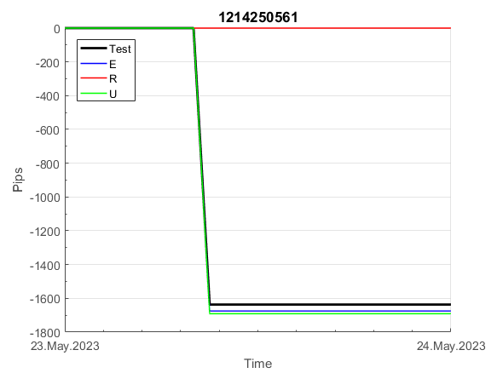
 |  |  |  |  |  |  |  |  |  |  |  |  |  |  |  |  |  |  |  |  |  |  |  | 0.99961320117
 |  |  |  |  |  |  |  |  |  |  |  |  |  |  |  |  |  |  |  |  |  |  |  | #DIV/0!
 |  |  |  |  |  |  |  |  |  |  |  |  |  |  |  |  |  |  |  |  |  |  |  | #DIV/0!
 |  |  |  |  |  |  |  |  |  |  |  |  |  |  |  |  |  |  |  |  |  |  |  | #DIV/0!

137
INFO | SymPer | Pip/Y | Trd/Y | RF=MaxPrf/Y/DD | PF | DD/LastDD | iDD | MO/Spred | SD | MO/SD | iRF=MaxPrf/iDD | W/L*W% | = | RISK=PF*RF | Magic | Mod | HL | HLk | TR | TRk | IN | Ik | Del | BrkBck | Inv | D | Iprice | S | P | PM1 | PM2 | Tk | TS | Out | OTr | Oprc | OD | Oprf | Wknd | A | a | AtrLim | tk | T0 | T1 | tp | start | 37987 | 37991 | 2004-01-06 | 2004-01-07 | 2004-01-08 | 2004-01-12 | 2004-01-13 | 2004-01-14 | 2004-01-15 | 2004-01-19 | 2004-01-20 | 2004-01-21 | 2004-01-22 | 2004-01-26 | 2004-01-27 | 2004-01-28 | 2004-01-29 | 2004-02-02 | 2004-02-03 | 2004-02-04 | 2004-02-05 | 2004-02-09 | 2004-02-10 | 2004-02-11 | 2004-02-12 | 2004-02-16 | 2004-02-17 | 2004-02-18 | 2004-02-19 | 2004-02-23 | 2004-02-24 | 2004-02-25 | 2004-02-26 | 2004-03-01 | 2004-03-02 | 2004-03-03 | 2004-03-04 | 2004-03-08 | 2004-03-09 | 2004-03-10 | 2004-03-11 | 2004-03-15 | 2004-03-16 | 2004-03-17 | 2004-03-18 | 2004-03-22 | 2004-03-23 | 2004-03-24 | 2004-03-25 | 2004-03-29 | 2004-03-30 | 2004-03-31 | 2004-04-01 | 2004-04-05 | 2004-04-06 | 2004-04-07 | 2004-04-08 | 2004-04-12 | 2004-04-13 | 2004-04-14 | 2004-04-15 | 2004-04-19 | 2004-04-20 | 2004-04-21 | 2004-04-22 | 2004-04-26 | 2004-04-27 | 2004-04-28 | 2004-04-29 | 2004-05-03 | 2004-05-04 | 2004-05-05 | 2004-05-06 | 2004-05-10 | 2004-05-11 | 2004-05-12 | 2004-05-13 | 2004-05-17 | 2004-05-18 | 2004-05-19 | 2004-05-20 | 2004-05-24 | 2004-05-25 | 2004-05-26 | 2004-05-27 | 2004-05-31 | 2004-06-11 | 2004-06-14 | 2004-06-15 | 2004-06-16 | 2004-06-17 | 2004-06-18 | 2004-06-21 | 2004-06-22 | 2004-06-23 | 2004-06-24 | 2004-06-25 | 2004-06-28 | 2004-06-29 | 2004-06-30 | 2004-07-01 | 2004-07-02 | 2004-07-06 | 2004-07-07 | 2004-07-08 | 2004-07-09 | 2004-07-12 | 2004-07-13 | 2004-07-14 | 2004-07-15 | 2004-07-16 | 2004-07-19 | 2004-07-20 | 2004-07-21 | 2004-07-22 | 2004-07-23 | 2004-07-26 | 2004-07-27 | 2004-07-28 | 2004-07-29 | 2004-07-30 | 2004-08-02 | 2004-08-03 | 2004-08-04 | 2004-08-05 | 2004-08-06 | 2004-08-09 | 2004-08-10 | 2004-08-11 | 2004-08-12 | 2004-08-13 | 2004-08-16 | 2004-08-17 | 2004-08-18 | 2004-08-19 | 2004-08-20 | 2004-08-23 | 2004-08-24 | 2004-08-25 | 2004-08-26 | 2004-08-27 | 2004-08-30 | 2004-08-31 | 2004-09-01 | 2004-09-02 | 2004-09-03 | 2004-09-07 | 2004-09-08 | 2004-09-09 | 2004-09-10 | 2004-09-13 | 2004-09-14 | 2004-09-15 | 2004-09-16 | 2004-09-17 | 2004-09-20 | 2004-09-21 | 2004-09-22 | 2004-09-23 | 2004-09-24 | 2004-09-27 | 2004-09-28 | 2004-09-29 | 2004-09-30 | 2004-10-01 | 2004-10-04 | 2004-10-05 | 2004-10-06 | 2004-10-07 | 2004-10-08 | 2004-10-11 | 2004-10-12 | 2004-10-13 | 2004-10-14 | 2004-10-15 | 2004-10-18 | 2004-10-19 | 2004-10-20 | 2004-10-21 | 2004-10-22 | 2004-10-25 | 2004-10-26 | 2004-10-27 | 2004-10-28 | 2004-10-29 | 2004-11-01 | 2004-11-02 | 2004-11-03 | 2004-11-04 | 2004-11-05 | 2004-11-08 | 2004-11-09 | 2004-11-10 | 2004-11-11 | 2004-11-12 | 2004-11-15 | 2004-11-16 | 2004-11-17 | 2004-11-18 | 2004-11-19 | 2004-11-22 | 2004-11-23 | 2004-11-24 | 2004-11-26 | 2004-11-29 | 2004-11-30 | 2004-12-01
FA$T200.925 2004.06.17-2023.05.01, Sprd=100, StpLev=100, Swaps=-14.31, OPT-2010.01.04-2021.12.30 | XAUUSD60 | 214 | 14 | 0.36 | 2.53 | 610_162 | 699 | 0.15 | 39 | 3.9 | 23 | 1.5*60 = | 93 | 0.9 | 1371274123 | 2 | 2 | 4 | -5 | 2 | 0 | 3 | 2 | 0 | 0 | -1 | 2 | -2 | 6 | -3 | 4 | 3 | 1 | 0 | -1 | 3 | 0 | -2 | 2 | 15 | 5 | 0 | 2 | 8 | 5 | 1 |  | 0 | 0 | 0 | 0 | 0 | 0 | 0 | 0 | 0 | 0 | -56 | -66 | -55 | -23 | -22 | 10 | 10 | -6 | -6 | -6 | -6 | -6 | -6 | -6 | -6 | -6 | -6 | -6 | -6 | -6 | -6 | -6 | -6 | -13 | -9 | -9 | -9 | -9 | -9 | -9 | -9 | -9 | -9 | -9 | -9 | -9 | -9 | -9 | -9 | -9 | -9 | -9 | -9 | -9 | -9 | -9 | -9 | -9 | -9 | -9 | -9 | -31 | -49 | -13 | -13 | -13 | -13 | -13 | -13 | -13 | -13 | -13 | -13 | -13 | -13 | -13 | -13 | -28 | -26 | -16 | -16 | -16 | -16 | -16 | -16 | -16 | -16 | -16 | -16 | -16 | -36 | -19 | -19 | -19 | -59 | -63 | -33 | -33 | -33 | -33 | -33 | -64 | -76 | -69 | -38 | -34 | -34 | -84 | -84 | -84 | -89 | -70 | -70 | -70 | -70 | -92 | -136 | -136 | -146 | -136 | -136 | -136 | -136 | -136 | -136 | -136 | -136 | -136 | -136 | -136 | -136 | -136 | -136 | -136 | -136 | -136 | -136 | -136 | -136 | -136 | -136 | -136 | -136 | -136 | -136 | -136 | -136 | -136 | -136 | -155 | -142 | -129 | -129 | -129 | -129 | -112 | -112 | -112 | -112 | -112 | -112 | -112 | -112 | -112 | -112 | -114 | -95 | -95 | -95 | -95 | -95 | -95 | -95 | -95 | -95 | -120 | -105 | -94 | -94 | -94 | -104 | -93 | -93 | -93 | -93 | -93 | -101 | -94 | -91 | -91 | -91 | -91 | -91 | -91 | -91 | -91 | -91 | -91 | -91 | -91 | -91 | -91 | -91 | -91 | -91 | -91 | -91
FA$T200.925 2004.06.17-2023.06.02, Sprd=100, StpLev=100, Swaps=-13.68, OPT-2010.01.04-2021.12.30 | XAUUSD60 | 210 | 14 | 0.36 | 2.48 | 609_217 | 702 | 0.15 | 39 | 3.9 | 23 | 1.5*59 = | 92 | 0.9 | 1371274123 | 2 | 2 | 4 | -5 | 2 | 0 | 3 | 2 | 0 | 0 | -1 | 2 | -2 | 6 | -3 | 4 | 3 | 1 | 0 | -1 | 3 | 0 | -2 | 2 | 15 | 5 | 0 | 2 | 8 | 5 | 1 |  | 0 | 0 | 0 | 0 | 0 | 0 | 0 | 0 | 0 | 0 | -56 | -65 | -54 | -22 | -21 | 11 | 11 | -5 | -5 | -5 | -5 | -5 | -5 | -5 | -5 | -5 | -5 | -5 | -5 | -5 | -5 | -5 | -5 | -12 | -8 | -8 | -8 | -8 | -8 | -8 | -8 | -8 | -8 | -8 | -8 | -8 | -8 | -8 | -8 | -8 | -8 | -8 | -8 | -8 | -8 | -8 | -8 | -8 | -8 | -8 | -8 | -30 | -48 | -11 | -11 | -11 | -11 | -11 | -11 | -11 | -11 | -11 | -11 | -11 | -11 | -11 | -11 | -26 | -25 | -14 | -14 | -14 | -14 | -14 | -14 | -14 | -14 | -14 | -14 | -14 | -34 | -18 | -18 | -18 | -58 | -61 | -31 | -31 | -31 | -31 | -31 | -62 | -73 | -67 | -36 | -32 | -32 | -82 | -82 | -82 | -87 | -68 | -68 | -68 | -68 | -90 | -134 | -134 | -144 | -134 | -134 | -134 | -134 | -134 | -134 | -134 | -134 | -134 | -134 | -134 | -134 | -134 | -134 | -134 | -134 | -134 | -134 | -134 | -134 | -134 | -134 | -134 | -134 | -134 | -134 | -134 | -134 | -134 | -134 | -153 | -140 | -127 | -127 | -127 | -127 | -110 | -110 | -110 | -110 | -110 | -110 | -110 | -110 | -110 | -110 | -113 | -94 | -94 | -94 | -94 | -94 | -94 | -94 | -94 | -94 | -119 | -103 | -92 | -92 | -92 | -102 | -91 | -91 | -91 | -91 | -91 | -99 | -92 | -89 | -89 | -89 | -89 | -89 | -89 | -89 | -89 | -89 | -89 | -89 | -89 | -89 | -89 | -89 | -89 | -89 | -89 | -89

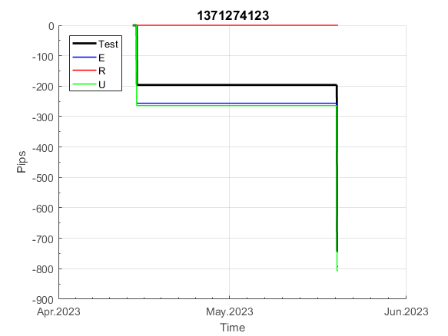
 |  |  |  |  |  |  |  |  |  |  |  |  |  |  |  |  |  |  |  |  |  |  |  | 0.99999979665
 |  |  |  |  |  |  |  |  |  |  |  |  |  |  |  |  |  |  |  |  |  |  |  | #DIV/0!
 |  |  |  |  |  |  |  |  |  |  |  |  |  |  |  |  |  |  |  |  |  |  |  | #DIV/0!
 |  |  |  |  |  |  |  |  |  |  |  |  |  |  |  |  |  |  |  |  |  |  |  | #DIV/0!

158
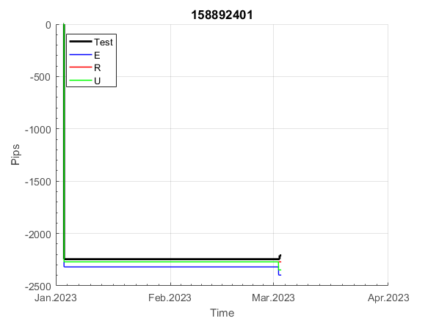
INFO | SymPer | Pip/Y | Trd/Y | RF=MaxPrf/Y/DD | PF | DD/LastDD | iDD | MO/Spred | SD | MO/SD | iRF=MaxPrf/iDD | W/L*W% | = | RISK=PF*RF | Magic | Mod | HL | HLk | TR | TRk | IN | Ik | Del | BrkBck | Inv | D | Iprice | S | P | PM1 | PM2 | Tk | TS | Out | OTr | Oprc | OD | Oprf | Wknd | A | a | AtrLim | tk | T0 | T1 | tp | start | 37987 | 37991 | 2004-01-06 | 2004-01-07 | 2004-01-08 | 2004-01-12 | 2004-01-13 | 2004-01-14 | 2004-01-15 | 2004-01-19 | 2004-01-20 | 2004-01-21 | 2004-01-22 | 2004-01-26 | 2004-01-27 | 2004-01-28 | 2004-01-29 | 2004-02-02 | 2004-02-03 | 2004-02-04 | 2004-02-05 | 2004-02-09 | 2004-02-10 | 2004-02-11 | 2004-02-12 | 2004-02-16 | 2004-02-17 | 2004-02-18 | 2004-02-19 | 2004-02-23 | 2004-02-24 | 2004-02-25 | 2004-02-26 | 2004-03-01 | 2004-03-02 | 2004-03-03 | 2004-03-04 | 2004-03-08 | 2004-03-09 | 2004-03-10 | 2004-03-11 | 2004-03-15 | 2004-03-16 | 2004-03-17 | 2004-03-18 | 2004-03-22 | 2004-03-23 | 2004-03-24 | 2004-03-25 | 2004-03-29 | 2004-03-30 | 2004-03-31 | 2004-04-01 | 2004-04-05 | 2004-04-06 | 2004-04-07 | 2004-04-08 | 2004-04-12 | 2004-04-13 | 2004-04-14 | 2004-04-15 | 2004-04-19 | 2004-04-20 | 2004-04-21 | 2004-04-22 | 2004-04-26 | 2004-04-27 | 2004-04-28 | 2004-04-29 | 2004-05-03 | 2004-05-04 | 2004-05-05 | 2004-05-06 | 2004-05-10 | 2004-05-11 | 2004-05-12 | 2004-05-13 | 2004-05-17 | 2004-05-18 | 2004-05-19 | 2004-05-20 | 2004-05-24 | 2004-05-25 | 2004-05-26 | 2004-05-27 | 2004-05-31 | 2004-06-11 | 2004-06-14 | 2004-06-15 | 2004-06-16 | 2004-06-17 | 2004-06-18 | 2004-06-21 | 2004-06-22 | 2004-06-23 | 2004-06-24 | 2004-06-25 | 2004-06-28 | 2004-06-29 | 2004-06-30 | 2004-07-01 | 2004-07-02 | 2004-07-06 | 2004-07-07 | 2004-07-08 | 2004-07-09 | 2004-07-12 | 2004-07-13 | 2004-07-14 | 2004-07-15 | 2004-07-16 | 2004-07-19 | 2004-07-20 | 2004-07-21 | 2004-07-22 | 2004-07-23 | 2004-07-26 | 2004-07-27 | 2004-07-28 | 2004-07-29 | 2004-07-30 | 2004-08-02 | 2004-08-03 | 2004-08-04 | 2004-08-05 | 2004-08-06 | 2004-08-09 | 2004-08-10 | 2004-08-11 | 2004-08-12 | 2004-08-13 | 2004-08-16 | 2004-08-17 | 2004-08-18 | 2004-08-19 | 2004-08-20 | 2004-08-23 | 2004-08-24 | 2004-08-25 | 2004-08-26 | 2004-08-27 | 2004-08-30 | 2004-08-31 | 2004-09-01 | 2004-09-02 | 2004-09-03 | 2004-09-07 | 2004-09-08 | 2004-09-09 | 2004-09-10 | 2004-09-13 | 2004-09-14 | 2004-09-15 | 2004-09-16 | 2004-09-17 | 2004-09-20 | 2004-09-21 | 2004-09-22 | 2004-09-23 | 2004-09-24 | 2004-09-27 | 2004-09-28 | 2004-09-29 | 2004-09-30 | 2004-10-01 | 2004-10-04 | 2004-10-05 | 2004-10-06 | 2004-10-07 | 2004-10-08 | 2004-10-11 | 2004-10-12 | 2004-10-13 | 2004-10-14 | 2004-10-15 | 2004-10-18 | 2004-10-19 | 2004-10-20 | 2004-10-21 | 2004-10-22 | 2004-10-25 | 2004-10-26 | 2004-10-27 | 2004-10-28 | 2004-10-29 | 2004-11-01 | 2004-11-02 | 2004-11-03 | 2004-11-04 | 2004-11-05 | 2004-11-08 | 2004-11-09 | 2004-11-10 | 2004-11-11 | 2004-11-12 | 2004-11-15 | 2004-11-16 | 2004-11-17 | 2004-11-18 | 2004-11-19 | 2004-11-22 | 2004-11-23 | 2004-11-24 | 2004-11-26 | 2004-11-29 | 2004-11-30 | 2004-12-01
FA$T200.925 2004.06.17-2023.05.01, Sprd=100, StpLev=100, Swaps=-14.31, OPT-2010.01.04-2021.12.30 | XAUUSD60 | 299 | 9 | 0.28 | 1.66 | 1136_502 | 2341 | 0.32 | 152 | 2.1 | 15 | 1.9*52 = | 98 | 0.5 | 158892401 | 2 | 1 | 6 | -7 | 9 | 8 | 1 | 1 | 5 | 0 | -4 | 1 | -4 | 8 | -2 | 0 | -4 | 0 | 1 | -1 | 3 | 0 | 1 | 0 | 15 | 5 | 0 | 0 | 0 | 7 | 1 |  | 0 | 0 | 0 | 0 | 0 | 0 | 0 | 0 | 0 | 0 | 0 | 0 | 0 | 0 | 0 | 0 | 0 | 0 | 0 | 0 | 0 | 0 | 0 | 0 | 0 | 0 | 0 | 0 | 0 | 0 | 0 | 0 | 0 | 0 | 0 | 0 | 0 | 0 | 0 | 0 | 0 | 0 | 0 | 0 | 0 | 0 | 0 | 0 | 0 | 0 | 0 | 0 | 0 | 0 | 0 | 0 | -17 | -23 | 0 | 0 | -18 | -36 | -47 | -47 | -47 | -47 | -47 | -47 | -47 | -47 | -47 | -47 | -47 | -47 | -47 | -47 | -73 | -88 | -88 | -88 | -88 | -88 | -88 | -88 | -88 | -88 | -88 | -88 | -88 | -88 | -88 | -88 | -88 | -88 | -88 | -88 | -88 | -88 | -88 | -88 | -88 | -88 | -88 | -88 | -88 | -88 | -104 | -124 | -124 | -124 | -124 | -124 | -136 | -153 | -150 | -150 | -150 | -150 | -150 | -150 | -150 | -150 | -150 | -150 | -150 | -150 | -150 | -150 | -150 | -150 | -150 | -150 | -150 | -150 | -150 | -150 | -85 | -85 | -85 | -85 | -85 | -85 | -85 | -85 | -85 | -85 | -85 | -85 | -85 | -106 | -125 | -125 | -125 | -178 | -178 | -178 | -178 | -178 | -178 | -178 | -178 | -178 | -178 | -178 | -178 | -178 | -178 | -178 | -178 | -178 | -178 | -178 | -178 | -178 | -178 | -178 | -178 | -178 | -178 | -178 | -178 | -178 | -178 | -178 | -178 | -178 | -178 | -178 | -178 | -178 | -178 | -178 | -178 | -178 | -178 | -178 | -191 | -199 | -177 | -177 | -177 | -177 | -177 | -177 | -177 | -177 | -177
FA$T200.925 2004.06.17-2023.06.02, Sprd=100, StpLev=100, Swaps=-13.68, OPT-2010.01.04-2021.12.30 | XAUUSD60 | 287 | 9 | 0.28 | 1.6 | 1139_666 | 2395 | 0.31 | 155 | 2 | 14 | 1.7*53 = | 92 | 0.4 | 158892401 | 2 | 1 | 6 | -7 | 9 | 8 | 1 | 1 | 5 | 0 | -4 | 1 | -4 | 8 | -2 | 0 | -4 | 0 | 1 | -1 | 3 | 0 | 1 | 0 | 15 | 5 | 0 | 0 | 0 | 7 | 1 |  | 0 | 0 | 0 | 0 | 0 | 0 | 0 | 0 | 0 | 0 | 0 | 0 | 0 | 0 | 0 | 0 | 0 | 0 | 0 | 0 | 0 | 0 | 0 | 0 | 0 | 0 | 0 | 0 | 0 | 0 | 0 | 0 | 0 | 0 | 0 | 0 | 0 | 0 | 0 | 0 | 0 | 0 | 0 | 0 | 0 | 0 | 0 | 0 | 0 | 0 | 0 | 0 | 0 | 0 | 0 | 0 | -17 | -23 | 0 | -1 | -19 | -37 | -48 | -48 | -48 | -48 | -48 | -48 | -48 | -48 | -48 | -48 | -48 | -48 | -48 | -48 | -74 | -90 | -90 | -90 | -90 | -90 | -90 | -90 | -90 | -90 | -90 | -90 | -90 | -90 | -90 | -90 | -90 | -90 | -90 | -90 | -90 | -90 | -90 | -90 | -90 | -90 | -90 | -90 | -90 | -90 | -105 | -126 | -126 | -126 | -126 | -126 | -138 | -155 | -152 | -152 | -152 | -152 | -152 | -152 | -152 | -152 | -152 | -152 | -152 | -152 | -152 | -152 | -152 | -152 | -152 | -152 | -152 | -152 | -152 | -152 | -87 | -87 | -87 | -87 | -87 | -87 | -87 | -87 | -87 | -87 | -87 | -87 | -87 | -108 | -127 | -127 | -127 | -180 | -180 | -180 | -180 | -180 | -180 | -180 | -180 | -180 | -180 | -180 | -180 | -180 | -180 | -180 | -180 | -180 | -180 | -180 | -180 | -180 | -180 | -180 | -180 | -180 | -180 | -180 | -180 | -180 | -180 | -180 | -180 | -180 | -180 | -180 | -180 | -180 | -180 | -180 | -180 | -180 | -180 | -180 | -193 | -200 | -178 | -178 | -178 | -178 | -178 | -178 | -178 | -178 | -178

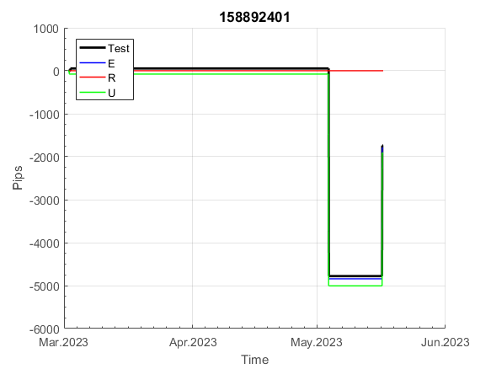
 |  |  |  |  |  |  |  |  |  |  |  |  |  |  |  |  |  |  |  |  |  |  |  | 0.999998736
 |  |  |  |  |  |  |  |  |  |  |  |  |  |  |  |  |  |  |  |  |  |  |  | #DIV/0!
 |  |  |  |  |  |  |  |  |  |  |  |  |  |  |  |  |  |  |  |  |  |  |  | #DIV/0!
 |  |  |  |  |  |  |  |  |  |  |  |  |  |  |  |  |  |  |  |  |  |  |  | #DIV/0!

161
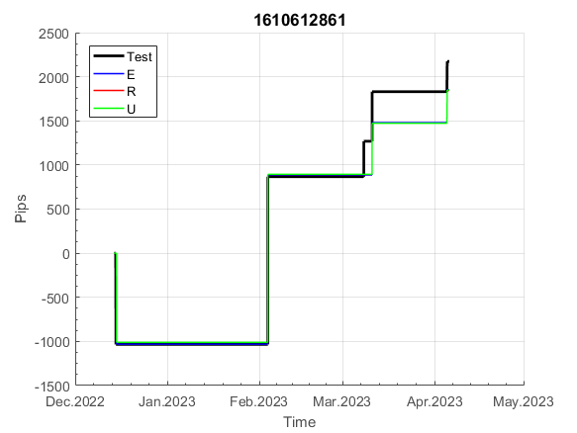
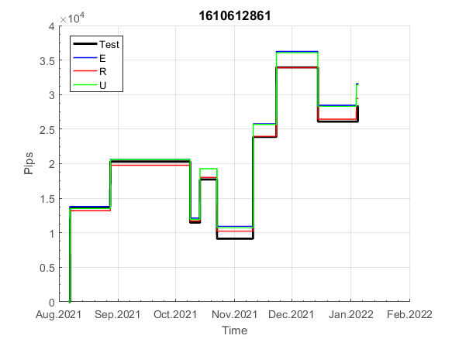
INFO | SymPer | Pip/Y | Trd/Y | RF=MaxPrf/Y/DD | PF | DD/LastDD | iDD | MO/Spred | SD | MO/SD | iRF=MaxPrf/iDD | W/L*W% | = | RISK=PF*RF | Magic | Mod | HL | HLk | TR | TRk | IN | Ik | Del | BrkBck | Inv | D | Iprice | S | P | PM1 | PM2 | Tk | TS | Out | OTr | Oprc | OD | Oprf | Wknd | A | a | AtrLim | tk | T0 | T1 | tp | start | 2004-01-01 | 2004-01-05 | 2004-01-06 | 2004-01-07 | 2004-01-08 | 2004-01-12 | 2004-01-13 | 2004-01-14 | 2004-01-15 | 2004-01-19 | 2004-01-20 | 2004-01-21 | 2004-01-22 | 2004-01-26 | 2004-01-27 | 2004-01-28 | 2004-01-29 | 2004-02-02 | 2004-02-03 | 2004-02-04 | 2004-02-05 | 2004-02-09 | 2004-02-10 | 2004-02-11 | 2004-02-12 | 2004-02-16 | 2004-02-17 | 2004-02-18 | 2004-02-19 | 2004-02-23 | 2004-02-24 | 2004-02-25 | 2004-02-26 | 2004-03-01 | 2004-03-02 | 2004-03-03 | 2004-03-04 | 2004-03-08 | 2004-03-09 | 2004-03-10 | 2004-03-11 | 2004-03-15 | 2004-03-16 | 2004-03-17 | 2004-03-18 | 2004-03-22 | 2004-03-23 | 2004-03-24 | 2004-03-25 | 2004-03-29 | 2004-03-30 | 2004-03-31 | 2004-04-01 | 2004-04-05 | 2004-04-06 | 2004-04-07 | 2004-04-08 | 2004-04-12 | 2004-04-13 | 2004-04-14 | 2004-04-15 | 2004-04-19 | 2004-04-20 | 2004-04-21 | 2004-04-22 | 2004-04-26 | 2004-04-27 | 2004-04-28 | 2004-04-29 | 2004-05-03 | 2004-05-04 | 2004-05-05 | 2004-05-06 | 2004-05-10 | 2004-05-11 | 2004-05-12 | 2004-05-13 | 2004-05-17 | 2004-05-18 | 2004-05-19 | 2004-05-20 | 2004-05-24 | 2004-05-25 | 2004-05-26 | 2004-05-27 | 2004-05-31 | 2004-06-11 | 2004-06-14 | 2004-06-15 | 2004-06-16 | 2004-06-17 | 2004-06-18 | 2004-06-21 | 2004-06-22 | 2004-06-23 | 2004-06-24 | 2004-06-25 | 2004-06-28 | 2004-06-29 | 2004-06-30 | 2004-07-01 | 2004-07-02 | 2004-07-06 | 2004-07-07 | 2004-07-08 | 2004-07-09 | 2004-07-12 | 2004-07-13 | 2004-07-14 | 2004-07-15 | 2004-07-16 | 2004-07-19 | 2004-07-20 | 2004-07-21 | 2004-07-22 | 2004-07-23 | 2004-07-26 | 2004-07-27 | 2004-07-28 | 2004-07-29 | 2004-07-30 | 2004-08-02 | 2004-08-03 | 2004-08-04 | 2004-08-05 | 2004-08-06 | 2004-08-09 | 2004-08-10 | 2004-08-11 | 2004-08-12 | 2004-08-13 | 2004-08-16 | 2004-08-17 | 2004-08-18 | 2004-08-19 | 2004-08-20 | 2004-08-23 | 2004-08-24 | 2004-08-25 | 2004-08-26 | 2004-08-27 | 2004-08-30 | 2004-08-31 | 2004-09-01 | 2004-09-02 | 2004-09-03 | 2004-09-07 | 2004-09-08 | 2004-09-09 | 2004-09-10 | 2004-09-13 | 2004-09-14 | 2004-09-15 | 2004-09-16 | 2004-09-17 | 2004-09-20 | 2004-09-21 | 2004-09-22 | 2004-09-23 | 2004-09-24 | 2004-09-27 | 2004-09-28 | 2004-09-29 | 2004-09-30 | 2004-10-01 | 2004-10-04 | 2004-10-05 | 2004-10-06 | 2004-10-07 | 2004-10-08 | 2004-10-11 | 2004-10-12 | 2004-10-13 | 2004-10-14 | 2004-10-15 | 2004-10-18 | 2004-10-19 | 2004-10-20 | 2004-10-21 | 2004-10-22 | 2004-10-25 | 2004-10-26 | 2004-10-27 | 2004-10-28 | 2004-10-29 | 2004-11-01 | 2004-11-02 | 2004-11-03 | 2004-11-04 | 2004-11-05 | 2004-11-08 | 2004-11-09 | 2004-11-10 | 2004-11-11 | 2004-11-12 | 2004-11-15 | 2004-11-16 | 2004-11-17 | 2004-11-18 | 2004-11-19 | 2004-11-22 | 2004-11-23 | 2004-11-24 | 2004-11-26 | 2004-11-29 | 2004-11-30 | 2004-12-01
FA$T200.925 2004.06.17-2023.05.01, Sprd=100, StpLev=100, Swaps=-14.31, OPT-2010.01.04-2019.12.30 | XAUUSD60 | 160 | 10 | 0.29 | 1.77 | 594_252 | 1059 | 0.16 | 58 | 2.7 | 16 | 1.3*59 = | 75 | 0.5 | 1610612861 | 2 | 4 | 5 | 7 | 5 | 7 | 4 | 1 | 0 | 0 | 1 | 1 | 3 | 4 | 0 | 0 | -1 | 1 | 1 | 1 | 1 | 0 | 2 | 2 | 15 | 3 | 0 | 3 | 1 | 4 | 3 |  | 0 | 0 | 0 | 0 | 0 | 0 | 0 | 0 | 0 | 0 | 0 | 0 | 0 | -21 | -21 | -21 | -21 | -21 | -21 | -21 | -21 | -21 | -21 | -21 | -21 | -21 | -21 | -21 | -21 | -21 | -21 | -21 | -21 | -21 | -21 | -21 | -21 | -21 | -21 | -21 | -21 | -21 | -21 | -21 | -21 | -21 | -21 | -21 | -21 | -21 | -21 | -21 | -21 | -21 | -21 | -21 | -21 | -21 | -21 | -21 | -21 | -21 | -21 | -21 | -21 | -21 | -21 | -21 | -21 | -21 | -21 | -21 | -21 | -21 | -21 | -21 | -21 | -21 | -21 | -21 | -21 | -21 | -21 | -21 | -21 | -21 | -21 | -21 | -21 | -21 | -21 | -21 | -21 | -21 | -21 | -21 | -21 | -21 | -21 | -21 | -21 | -21 | -21 | -21 | -21 | -21 | -21 | -21 | -21 | -21 | -21 | -21 | -21 | -21 | -21 | -21 | -21 | -21 | -21 | -21 | -21 | -21 | -21 | -21 | -21 | -21 | -21 | -21 | -21 | -21 | -21 | -21 | -21 | -21 | -21 | -21 | -21 | -21 | -21 | -21 | -21 | -42 | -42 | -42 | -59 | -59 | -59 | -59 | -59 | -59 | -59 | -59 | -59 | -59 | -59 | -59 | -59 | -59 | -59 | -59 | -59 | -59 | -59 | -59 | -59 | -59 | -59 | -59 | -59 | -59 | -59 | -59 | -59 | -59 | -59 | -59 | -59 | -59 | -59 | -59 | -59 | -59 | -59 | -59 | -59 | -59 | -59 | -75 | -75 | -75 | -75 | -75 | -75 | -75 | -75 | -75 | -75 | -75 | -75 | -75 | -75 | -75 | -75 | -75 | -75 | -75 | -75
FA$T200.925 2004.06.17-2023.06.02, Sprd=100, StpLev=100, Swaps=-13.68, OPT-2010.01.04-2019.12.30 | XAUUSD60 | 156 | 10 | 0.29 | 1.73 | 591_319 | 1071 | 0.15 | 58 | 2.6 | 16 | 1.2*59 = | 73 | 0.5 | 1610612861 | 2 | 4 | 5 | 7 | 5 | 7 | 4 | 1 | 0 | 0 | 1 | 1 | 3 | 4 | 0 | 0 | -1 | 1 | 1 | 1 | 1 | 0 | 2 | 2 | 15 | 3 | 0 | 3 | 1 | 4 | 3 |  | 0 | 0 | 0 | 0 | 0 | 0 | 0 | 0 | 0 | 0 | 0 | 0 | 0 | -21 | -21 | -21 | -21 | -21 | -21 | -21 | -21 | -21 | -21 | -21 | -21 | -21 | -21 | -21 | -21 | -21 | -21 | -21 | -21 | -21 | -21 | -21 | -21 | -21 | -21 | -21 | -21 | -21 | -21 | -21 | -21 | -21 | -21 | -21 | -21 | -21 | -21 | -21 | -21 | -21 | -21 | -21 | -21 | -21 | -21 | -21 | -21 | -21 | -21 | -21 | -21 | -21 | -21 | -21 | -21 | -21 | -21 | -21 | -21 | -21 | -21 | -21 | -21 | -21 | -21 | -21 | -21 | -21 | -21 | -21 | -21 | -21 | -21 | -21 | -21 | -21 | -21 | -21 | -21 | -21 | -21 | -21 | -21 | -21 | -21 | -21 | -21 | -21 | -21 | -21 | -21 | -21 | -21 | -21 | -21 | -21 | -21 | -21 | -21 | -21 | -21 | -21 | -21 | -21 | -21 | -21 | -21 | -21 | -21 | -21 | -21 | -21 | -21 | -21 | -21 | -21 | -21 | -21 | -21 | -21 | -21 | -21 | -21 | -21 | -21 | -21 | -21 | -42 | -42 | -42 | -59 | -59 | -59 | -59 | -59 | -59 | -59 | -59 | -59 | -59 | -59 | -59 | -59 | -59 | -59 | -59 | -59 | -59 | -59 | -59 | -59 | -59 | -59 | -59 | -59 | -59 | -59 | -59 | -59 | -59 | -59 | -59 | -59 | -59 | -59 | -59 | -59 | -59 | -59 | -59 | -59 | -59 | -59 | -75 | -75 | -75 | -75 | -75 | -75 | -75 | -75 | -75 | -75 | -75 | -75 | -75 | -75 | -75 | -75 | -75 | -75 | -75 | -75

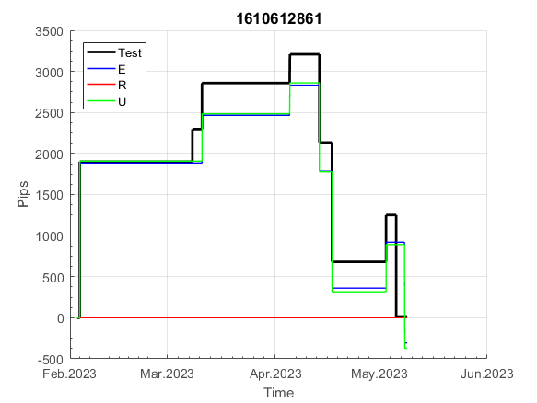

 |  |  |  |  |  |  |  |  |  |  |  |  |  |  |  |  |  |  |  |  |  |  |  | 0.99999945245
 |  |  |  |  |  |  |  |  |  |  |  |  |  |  |  |  |  |  |  |  |  |  |  | #DIV/0!
 |  |  |  |  |  |  |  |  |  |  |  |  |  |  |  |  |  |  |  |  |  |  |  | #DIV/0!
 |  |  |  |  |  |  |  |  |  |  |  |  |  |  |  |  |  |  |  |  |  |  |  | #DIV/0!

180
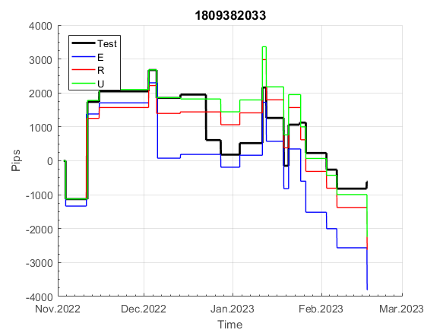
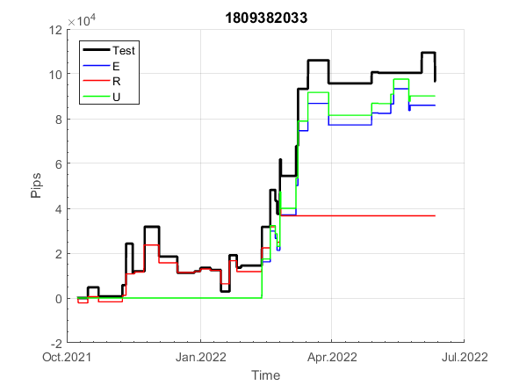
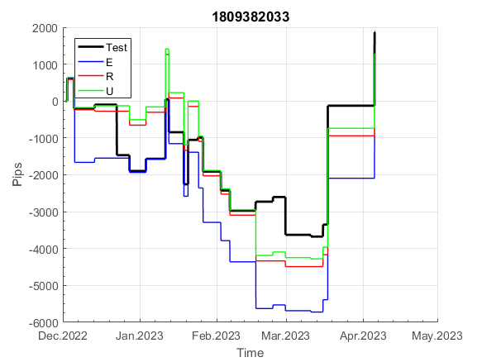
INFO | SymPer | Pip/Y | Trd/Y | RF=MaxPrf/Y/DD | PF | DD/LastDD | iDD | MO/Spred | SD | MO/SD | iRF=MaxPrf/iDD | W/L*W% | = | RISK=PF*RF | Magic | Mod | HL | HLk | TR | TRk | IN | Ik | Del | BrkBck | Inv | D | Iprice | S | P | PM1 | PM2 | Tk | TS | Out | OTr | Oprc | OD | Oprf | Wknd | A | a | AtrLim | tk | T0 | T1 | tp | start | 40182 | 40183 | 2010-01-06 | 2010-01-07 | 2010-01-08 | 2010-01-11 | 2010-01-12 | 2010-01-13 | 2010-01-14 | 2010-01-15 | 2010-01-18 | 2010-01-19 | 2010-01-20 | 2010-01-21 | 2010-01-22 | 2010-01-25 | 2010-01-26 | 2010-01-27 | 2010-01-28 | 2010-01-29 | 2010-02-01 | 2010-02-02 | 2010-02-03 | 2010-02-04 | 2010-02-05 | 2010-02-08 | 2010-02-09 | 2010-02-10 | 2010-02-11 | 2010-02-12 | 2010-02-15 | 2010-02-16 | 2010-02-17 | 2010-02-18 | 2010-02-19 | 2010-02-22 | 2010-02-23 | 2010-02-24 | 2010-02-25 | 2010-02-26 | 2010-03-01 | 2010-03-02 | 2010-03-03 | 2010-03-04 | 2010-03-05 | 2010-03-08 | 2010-03-09 | 2010-03-10 | 2010-03-11 | 2010-03-12 | 2010-03-15 | 2010-03-16 | 2010-03-17 | 2010-03-18 | 2010-03-19 | 2010-03-22 | 2010-03-23 | 2010-03-24 | 2010-03-25 | 2010-03-26 | 2010-03-29 | 2010-03-30 | 2010-03-31 | 2010-04-01 | 2010-04-02 | 2010-04-05 | 2010-04-06 | 2010-04-07 | 2010-04-08 | 2010-04-09 | 2010-04-12 | 2010-04-13 | 2010-04-14 | 2010-04-15 | 2010-04-16 | 2010-04-19 | 2010-04-20 | 2010-04-21 | 2010-04-23 | 2010-04-26 | 2010-04-27 | 2010-04-28 | 2010-04-29 | 2010-04-30 | 2010-05-03 | 2010-05-04 | 2010-05-05 | 2010-05-06 | 2010-05-07 | 2010-05-10 | 2010-05-11 | 2010-05-12 | 2010-05-13 | 2010-05-14 | 2010-05-17 | 2010-05-18 | 2010-05-19 | 2010-05-20 | 2010-05-21 | 2010-05-24 | 2010-05-25 | 2010-05-26 | 2010-05-27 | 2010-05-28 | 2010-05-31 | 2010-06-01 | 2010-06-02 | 2010-06-03 | 2010-06-04 | 2010-06-07 | 2010-06-08 | 2010-06-09 | 2010-06-10 | 2010-06-11 | 2010-06-14 | 2010-06-15 | 2010-06-16 | 2010-06-17 | 2010-06-18 | 2010-06-21 | 2010-06-22 | 2010-06-23 | 2010-06-24 | 2010-06-25 | 2010-06-28 | 2010-06-29 | 2010-06-30 | 2010-07-01 | 2010-07-02 | 2010-07-05 | 2010-07-06 | 2010-07-07 | 2010-07-08 | 2010-07-09 | 2010-07-12 | 2010-07-13 | 2010-07-14 | 2010-07-15 | 2010-07-16 | 2010-07-19 | 2010-07-20 | 2010-07-21 | 2010-07-22 | 2010-07-23 | 2010-07-26 | 2010-07-27 | 2010-07-28 | 2010-07-29 | 2010-07-30 | 2010-08-02 | 2010-08-03 | 2010-08-04 | 2010-08-05 | 2010-08-06 | 2010-08-09 | 2010-08-10 | 2010-08-11 | 2010-08-12 | 2010-08-13 | 2010-08-16 | 2010-08-17 | 2010-08-18 | 2010-08-19 | 2010-08-20 | 2010-08-23 | 2010-08-24 | 2010-08-25 | 2010-08-26 | 2010-08-27 | 2010-08-30 | 2010-08-31 | 2010-09-01 | 2010-09-02 | 2010-09-03 | 2010-09-06 | 2010-09-07 | 2010-09-08 | 2010-09-09 | 2010-09-10 | 2010-09-13 | 2010-09-14 | 2010-09-15 | 2010-09-16 | 2010-09-17 | 2010-09-20 | 2010-09-21 | 2010-09-22 | 2010-09-23 | 2010-09-24 | 2010-09-27 | 2010-09-28 | 2010-09-29 | 2010-09-30 | 2010-10-01 | 2010-10-04 | 2010-10-05 | 2010-10-06 | 2010-10-08 | 2010-10-11 | 2010-10-12 | 2010-10-13 | 2010-10-14 | 2010-10-15 | 2010-10-18 | 2010-10-19 | 2010-10-20 | 2010-10-21
FA$T200.925 2004.06.17-2023.05.01, Sprd=100, StpLev=100, Swaps=-14.31, OPT-2010.01.04-2019.12.30 | XAUUSD60 | 426 | 46 | 0.3 | 1.32 | 1407_145 | 3288 | 0.09 | 69 | 1.3 | 3 | 1.4*49 = | 70 | 0.4 | 1809382033 | 1 | 4 | 6 | -5 | 7 | 4 | 2 | 1 | 0 | 1 | -2 | 2 | 5 | 5 | 0 | 3 | 3 | 0 | 1 | 0 | 2 | 1 | -2 | 0 | 15 | 5 | 0 | 0 | 8 | 8 | 1 |  | 0 | 0 | 0 | 0 | 0 | 0 | 0 | 0 | 0 | 0 | 0 | 0 | 0 | 0 | 0 | -12 | -5 | -26 | -26 | -26 | -26 | -26 | -62 | -62 | -62 | -62 | -84 | -78 | -78 | -78 | -78 | -78 | -78 | -78 | -78 | -78 | -78 | -78 | -78 | -78 | -78 | -78 | -78 | -91 | -131 | -146 | -132 | -132 | -132 | -132 | -132 | -132 | -132 | -132 | -132 | -132 | -149 | -145 | -102 | -102 | -102 | -102 | -102 | -102 | -102 | -102 | -102 | -102 | -102 | -102 | -102 | -102 | -124 | -130 | -121 | -59 | -59 | -70 | -78 | -98 | -104 | -73 | -73 | -73 | -73 | -73 | -73 | -73 | -83 | -104 | -140 | -118 | -82 | -82 | -82 | -82 | -109 | -109 | -109 | -117 | -124 | -161 | -172 | -143 | -143 | -166 | -143 | -160 | -163 | -136 | -139 | -133 | -126 | -126 | -126 | -142 | -163 | -182 | -177 | -195 | -195 | -195 | -191 | -191 | -191 | -191 | -191 | -191 | -191 | -191 | -191 | -191 | -191 | -191 | -191 | -191 | -191 | -191 | -222 | -222 | -222 | -222 | -222 | -222 | -222 | -222 | -222 | -222 | -222 | -222 | -222 | -222 | -222 | -222 | -222 | -222 | -222 | -222 | -222 | -222 | -234 | -256 | -250 | -246 | -283 | -283 | -302 | -297 | -275 | -294 | -327 | -342 | -313 | -337 | -360 | -397 | -397 | -397 | -397 | -397 | -397 | -397 | -408 | -386 | -386 | -408 | -379 | -379 | -379 | -379 | -379 | -383 | -376 | -363 | -363 | -363 | -363 | -363 | -363 | -363 | -383 | -383 | -383 | -383 | -383 | -383 | -383
FA$T200.925 2004.06.17-2023.06.02, Sprd=100, StpLev=100, Swaps=-13.68, OPT-2010.01.04-2019.12.30 | XAUUSD60 | 415 | 46 | 0.31 | 1.31 | 1388_349 | 3216 | 0.09 | 69 | 1.3 | 3 | 1.4*49 = | 70 | 0.4 | 1809382033 | 1 | 4 | 6 | -5 | 7 | 4 | 2 | 1 | 0 | 1 | -2 | 2 | 5 | 5 | 0 | 3 | 3 | 0 | 1 | 0 | 2 | 1 | -2 | 0 | 15 | 5 | 0 | 0 | 8 | 8 | 1 |  | 0 | 0 | 0 | 0 | 0 | 0 | 0 | 0 | 0 | 0 | 0 | 0 | 0 | 0 | 0 | -12 | -5 | -26 | -26 | -26 | -26 | -26 | -62 | -62 | -62 | -62 | -83 | -78 | -78 | -78 | -78 | -78 | -78 | -78 | -78 | -78 | -78 | -78 | -78 | -78 | -78 | -78 | -78 | -91 | -131 | -145 | -131 | -131 | -131 | -131 | -131 | -131 | -131 | -131 | -131 | -131 | -148 | -144 | -101 | -101 | -101 | -101 | -101 | -101 | -101 | -101 | -101 | -101 | -101 | -101 | -101 | -101 | -123 | -129 | -120 | -58 | -58 | -69 | -77 | -97 | -102 | -71 | -71 | -71 | -71 | -71 | -71 | -71 | -81 | -102 | -137 | -115 | -80 | -80 | -80 | -80 | -106 | -106 | -106 | -114 | -121 | -158 | -169 | -140 | -140 | -163 | -140 | -157 | -159 | -132 | -135 | -129 | -122 | -122 | -122 | -138 | -159 | -178 | -173 | -191 | -191 | -191 | -186 | -186 | -186 | -186 | -186 | -186 | -186 | -186 | -186 | -186 | -186 | -186 | -186 | -186 | -186 | -186 | -217 | -217 | -217 | -217 | -217 | -217 | -217 | -217 | -217 | -217 | -217 | -217 | -217 | -217 | -217 | -217 | -217 | -217 | -217 | -217 | -217 | -217 | -229 | -252 | -246 | -242 | -279 | -279 | -298 | -292 | -270 | -289 | -321 | -336 | -308 | -331 | -353 | -390 | -390 | -390 | -390 | -390 | -390 | -390 | -401 | -380 | -380 | -401 | -372 | -372 | -372 | -372 | -372 | -377 | -370 | -356 | -356 | -356 | -356 | -356 | -356 | -356 | -377 | -377 | -377 | -377 | -377 | -377 | -377

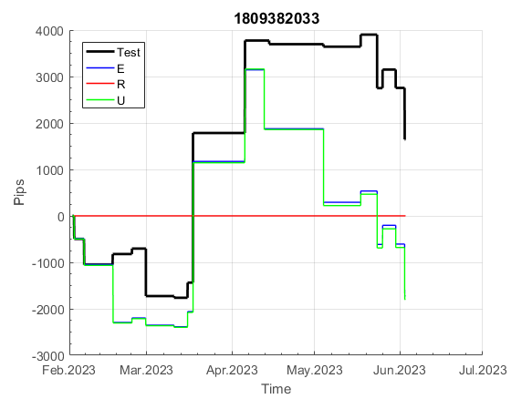
 |  |  |  |  |  |  |  |  |  |  |  |  |  |  |  |  |  |  |  |  |  |  |  | 0.99999658066
 |  |  |  |  |  |  |  |  |  |  |  |  |  |  |  |  |  |  |  |  |  |  |  | #DIV/0!
 |  |  |  |  |  |  |  |  |  |  |  |  |  |  |  |  |  |  |  |  |  |  |  | #DIV/0!
 |  |  |  |  |  |  |  |  |  |  |  |  |  |  |  |  |  |  |  |  |  |  |  | #DIV/0!

200
INFO | SymPer | Pip/Y | Trd/Y | RF=MaxPrf/Y/DD | PF | DD/LastDD | iDD | MO/Spred | SD | MO/SD | iRF=MaxPrf/iDD | W/L*W% | = | RISK=PF*RF | Magic | Mod | HL | HLk | TR | TRk | IN | Ik | Del | BrkBck | Inv | D | Iprice | S | P | PM1 | PM2 | Tk | TS | Out | OTr | Oprc | OD | Oprf | Wknd | A | a | AtrLim | tk | T0 | T1 | tp | start | 37987 | 37991 | 2004-01-06 | 2004-01-07 | 2004-01-08 | 2004-01-12 | 2004-01-13 | 2004-01-14 | 2004-01-15 | 2004-01-19 | 2004-01-20 | 2004-01-21 | 2004-01-22 | 2004-01-26 | 2004-01-27 | 2004-01-28 | 2004-01-29 | 2004-02-02 | 2004-02-03 | 2004-02-04 | 2004-02-05 | 2004-02-09 | 2004-02-10 | 2004-02-11 | 2004-02-12 | 2004-02-16 | 2004-02-17 | 2004-02-18 | 2004-02-19 | 2004-02-23 | 2004-02-24 | 2004-02-25 | 2004-02-26 | 2004-03-01 | 2004-03-02 | 2004-03-03 | 2004-03-04 | 2004-03-08 | 2004-03-09 | 2004-03-10 | 2004-03-11 | 2004-03-15 | 2004-03-16 | 2004-03-17 | 2004-03-18 | 2004-03-22 | 2004-03-23 | 2004-03-24 | 2004-03-25 | 2004-03-29 | 2004-03-30 | 2004-03-31 | 2004-04-01 | 2004-04-05 | 2004-04-06 | 2004-04-07 | 2004-04-08 | 2004-04-12 | 2004-04-13 | 2004-04-14 | 2004-04-15 | 2004-04-19 | 2004-04-20 | 2004-04-21 | 2004-04-22 | 2004-04-26 | 2004-04-27 | 2004-04-28 | 2004-04-29 | 2004-05-03 | 2004-05-04 | 2004-05-05 | 2004-05-06 | 2004-05-10 | 2004-05-11 | 2004-05-12 | 2004-05-13 | 2004-05-17 | 2004-05-18 | 2004-05-19 | 2004-05-20 | 2004-05-24 | 2004-05-25 | 2004-05-26 | 2004-05-27 | 2004-05-31 | 2004-06-11 | 2004-06-14 | 2004-06-15 | 2004-06-16 | 2004-06-17 | 2004-06-18 | 2004-06-21 | 2004-06-22 | 2004-06-23 | 2004-06-24 | 2004-06-25 | 2004-06-28 | 2004-06-29 | 2004-06-30 | 2004-07-01 | 2004-07-02 | 2004-07-06 | 2004-07-07 | 2004-07-08 | 2004-07-09 | 2004-07-12 | 2004-07-13 | 2004-07-14 | 2004-07-15 | 2004-07-16 | 2004-07-19 | 2004-07-20 | 2004-07-21 | 2004-07-22 | 2004-07-23 | 2004-07-26 | 2004-07-27 | 2004-07-28 | 2004-07-29 | 2004-07-30 | 2004-08-02 | 2004-08-03 | 2004-08-04 | 2004-08-05 | 2004-08-06 | 2004-08-09 | 2004-08-10 | 2004-08-11 | 2004-08-12 | 2004-08-13 | 2004-08-16 | 2004-08-17 | 2004-08-18 | 2004-08-19 | 2004-08-20 | 2004-08-23 | 2004-08-24 | 2004-08-25 | 2004-08-26 | 2004-08-27 | 2004-08-30 | 2004-08-31 | 2004-09-01 | 2004-09-02 | 2004-09-03 | 2004-09-07 | 2004-09-08 | 2004-09-09 | 2004-09-10 | 2004-09-13 | 2004-09-14 | 2004-09-15 | 2004-09-16 | 2004-09-17 | 2004-09-20 | 2004-09-21 | 2004-09-22 | 2004-09-23 | 2004-09-24 | 2004-09-27 | 2004-09-28 | 2004-09-29 | 2004-09-30 | 2004-10-01 | 2004-10-04 | 2004-10-05 | 2004-10-06 | 2004-10-07 | 2004-10-08 | 2004-10-11 | 2004-10-12 | 2004-10-13 | 2004-10-14 | 2004-10-15 | 2004-10-18 | 2004-10-19 | 2004-10-20 | 2004-10-21 | 2004-10-22 | 2004-10-25 | 2004-10-26 | 2004-10-27 | 2004-10-28 | 2004-10-29 | 2004-11-01 | 2004-11-02 | 2004-11-03 | 2004-11-04 | 2004-11-05 | 2004-11-08 | 2004-11-09 | 2004-11-10 | 2004-11-11 | 2004-11-12 | 2004-11-15 | 2004-11-16 | 2004-11-17 | 2004-11-18 | 2004-11-19 | 2004-11-22 | 2004-11-23 | 2004-11-24 | 2004-11-26 | 2004-11-29 | 2004-11-30 | 2004-12-01
FA$T200.925 2004.06.17-2023.05.01, Sprd=100, StpLev=100, Swaps=-14.31, OPT-2010.01.04-2021.12.30 | XAUUSD60 | 252 | 12 | 0.4 | 2.17 | 636_44 | 912 | 0.2 | 61 | 3.4 | 22 | 1.0*70 = | 73 | 0.9 | 200245811 | 2 | 4 | 6 | 8 | 6 | 1 | 9 | 0 | 0 | 0 | 0 | 1 | -2 | -2 | 0 | 3 | 4 | 0 | 0 | 1 | 3 | 2 | 0 | 0 | 15 | 5 | 0 | 2 | 4 | 6 | 1 |  | 0 | 0 | 0 | 0 | 0 | 0 | 0 | 0 | 0 | 0 | 0 | 0 | 0 | 0 | 0 | 0 | 0 | 0 | 0 | 0 | 0 | 0 | 0 | 0 | -30 | -29 | 7 | 7 | -7 | -15 | 10 | 10 | 10 | 10 | 10 | 10 | 10 | 10 | 10 | 10 | 10 | 10 | 10 | 10 | 10 | 10 | 10 | 10 | 10 | 10 | 10 | 10 | 10 | 10 | 10 | 10 | 10 | 10 | 10 | 10 | 10 | 10 | 10 | 10 | 10 | 10 | 10 | 10 | 10 | 10 | 10 | 10 | 10 | 10 | 10 | 10 | 10 | 10 | 10 | 10 | 10 | 10 | 10 | 10 | 10 | 10 | 10 | 10 | 10 | 10 | 10 | 10 | 10 | 10 | 10 | 10 | 10 | 10 | 10 | -19 | -58 | -58 | -58 | -58 | -58 | -58 | -58 | -58 | -78 | -78 | -78 | -78 | -78 | -78 | -78 | -78 | -78 | -78 | -93 | -132 | -132 | -132 | -132 | -132 | -132 | -132 | -132 | -132 | -132 | -132 | -132 | -132 | -132 | -132 | -132 | -132 | -132 | -132 | -132 | -132 | -132 | -132 | -132 | -132 | -132 | -132 | -132 | -132 | -132 | -132 | -132 | -132 | -132 | -132 | -132 | -132 | -132 | -132 | -132 | -132 | -132 | -132 | -132 | -132 | -132 | -132 | -132 | -132 | -132 | -132 | -132 | -132 | -132 | -132 | -132 | -132 | -132 | -132 | -132 | -132 | -132 | -132 | -132 | -132 | -132 | -132 | -132 | -132 | -132 | -132 | -132 | -132 | -132 | -132 | -132 | -132 | -132 | -132 | -132 | -132 | -132 | -132 | -132 | -132 | -132 | -148 | -148
FA$T200.925 2004.06.17-2023.06.02, Sprd=100, StpLev=100, Swaps=-13.68, OPT-2010.01.04-2021.12.30 | XAUUSD60 | 238 | 12 | 0.39 | 2.05 | 637_287 | 913 | 0.19 | 62 | 3.1 | 22 | 1.0*70 = | 68 | 0.8 | 200245811 | 2 | 4 | 6 | 8 | 6 | 1 | 9 | 0 | 0 | 0 | 0 | 1 | -2 | -2 | 0 | 3 | 4 | 0 | 0 | 1 | 3 | 2 | 0 | 0 | 15 | 5 | 0 | 2 | 4 | 6 | 1 |  | 0 | 0 | 0 | 0 | 0 | 0 | 0 | 0 | 0 | 0 | 0 | 0 | 0 | 0 | 0 | 0 | 0 | 0 | 0 | 0 | 0 | 0 | 0 | 0 | -30 | -29 | 6 | 6 | -8 | -16 | 9 | 9 | 9 | 9 | 9 | 9 | 9 | 9 | 9 | 9 | 9 | 9 | 9 | 9 | 9 | 9 | 9 | 9 | 9 | 9 | 9 | 9 | 9 | 9 | 9 | 9 | 9 | 9 | 9 | 9 | 9 | 9 | 9 | 9 | 9 | 9 | 9 | 9 | 9 | 9 | 9 | 9 | 9 | 9 | 9 | 9 | 9 | 9 | 9 | 9 | 9 | 9 | 9 | 9 | 9 | 9 | 9 | 9 | 9 | 9 | 9 | 9 | 9 | 9 | 9 | 9 | 9 | 9 | 9 | -20 | -58 | -58 | -58 | -58 | -58 | -58 | -58 | -58 | -78 | -78 | -78 | -78 | -78 | -78 | -78 | -78 | -78 | -78 | -93 | -132 | -132 | -132 | -132 | -132 | -132 | -132 | -132 | -132 | -132 | -132 | -132 | -132 | -132 | -132 | -132 | -132 | -132 | -132 | -132 | -132 | -132 | -132 | -132 | -132 | -132 | -132 | -132 | -132 | -132 | -132 | -132 | -132 | -132 | -132 | -132 | -132 | -132 | -132 | -132 | -132 | -132 | -132 | -132 | -132 | -132 | -132 | -132 | -132 | -132 | -132 | -132 | -132 | -132 | -132 | -132 | -132 | -132 | -132 | -132 | -132 | -132 | -132 | -132 | -132 | -132 | -132 | -132 | -132 | -132 | -132 | -132 | -132 | -132 | -132 | -132 | -132 | -132 | -132 | -132 | -132 | -132 | -132 | -132 | -132 | -132 | -148 | -148


 |  |  |  |  |  |  |  |  |  |  |  |  |  |  |  |  |  |  |  |  |  |  |  | 0.99999955716
 |  |  |  |  |  |  |  |  |  |  |  |  |  |  |  |  |  |  |  |  |  |  |  | #DIV/0!
 |  |  |  |  |  |  |  |  |  |  |  |  |  |  |  |  |  |  |  |  |  |  |  | #DIV/0!
 |  |  |  |  |  |  |  |  |  |  |  |  |  |  |  |  |  |  |  |  |  |  |  | #DIV/0!

262



INFO | SymPer | Pip/Y | Trd/Y | RF=MaxPrf/Y/DD | PF | DD/LastDD | iDD | MO/Spred | SD | MO/SD | iRF=MaxPrf/iDD | W/L*W% | = | RISK=PF*RF | Magic | Mod | HL | HLk | TR | TRk | IN | Ik | Del | BrkBck | Inv | D | Iprice | S | P | PM1 | PM2 | Tk | TS | Out | OTr | Oprc | OD | Oprf | Wknd | A | a | AtrLim | tk | T0 | T1 | tp | start | 2004-01-01 | 2004-01-05 | 2004-01-06 | 2004-01-07 | 2004-01-08 | 2004-01-12 | 2004-01-13 | 2004-01-14 | 2004-01-15 | 2004-01-19 | 2004-01-20 | 2004-01-21 | 2004-01-22 | 2004-01-26 | 2004-01-27 | 2004-01-28 | 2004-01-29 | 2004-02-02 | 2004-02-03 | 2004-02-04 | 2004-02-05 | 2004-02-09 | 2004-02-10 | 2004-02-11 | 2004-02-12 | 2004-02-16 | 2004-02-17 | 2004-02-18 | 2004-02-19 | 2004-02-23 | 2004-02-24 | 2004-02-25 | 2004-02-26 | 2004-03-01 | 2004-03-02 | 2004-03-03 | 2004-03-04 | 2004-03-08 | 2004-03-09 | 2004-03-10 | 2004-03-11 | 2004-03-15 | 2004-03-16 | 2004-03-17 | 2004-03-18 | 2004-03-22 | 2004-03-23 | 2004-03-24 | 2004-03-25 | 2004-03-29 | 2004-03-30 | 2004-03-31 | 2004-04-01 | 2004-04-05 | 2004-04-06 | 2004-04-07 | 2004-04-08 | 2004-04-12 | 2004-04-13 | 2004-04-14 | 2004-04-15 | 2004-04-19 | 2004-04-20 | 2004-04-21 | 2004-04-22 | 2004-04-26 | 2004-04-27 | 2004-04-28 | 2004-04-29 | 2004-05-03 | 2004-05-04 | 2004-05-05 | 2004-05-06 | 2004-05-10 | 2004-05-11 | 2004-05-12 | 2004-05-13 | 2004-05-17 | 2004-05-18 | 2004-05-19 | 2004-05-20 | 2004-05-24 | 2004-05-25 | 2004-05-26 | 2004-05-27 | 2004-05-31 | 2004-06-11 | 2004-06-14 | 2004-06-15 | 2004-06-16 | 2004-06-17 | 2004-06-18 | 2004-06-21 | 2004-06-22 | 2004-06-23 | 2004-06-24 | 2004-06-25 | 2004-06-28 | 2004-06-29 | 2004-06-30 | 2004-07-01 | 2004-07-02 | 2004-07-06 | 2004-07-07 | 2004-07-08 | 2004-07-09 | 2004-07-12 | 2004-07-13 | 2004-07-14 | 2004-07-15 | 2004-07-16 | 2004-07-19 | 2004-07-20 | 2004-07-21 | 2004-07-22 | 2004-07-23 | 2004-07-26 | 2004-07-27 | 2004-07-28 | 2004-07-29 | 2004-07-30 | 2004-08-02 | 2004-08-03 | 2004-08-04 | 2004-08-05 | 2004-08-06 | 2004-08-09 | 2004-08-10 | 2004-08-11 | 2004-08-12 | 2004-08-13 | 2004-08-16 | 2004-08-17 | 2004-08-18 | 2004-08-19 | 2004-08-20 | 2004-08-23 | 2004-08-24 | 2004-08-25 | 2004-08-26 | 2004-08-27 | 2004-08-30 | 2004-08-31 | 2004-09-01 | 2004-09-02 | 2004-09-03 | 2004-09-07 | 2004-09-08 | 2004-09-09 | 2004-09-10 | 2004-09-13 | 2004-09-14 | 2004-09-15 | 2004-09-16 | 2004-09-17 | 2004-09-20 | 2004-09-21 | 2004-09-22 | 2004-09-23 | 2004-09-24 | 2004-09-27 | 2004-09-28 | 2004-09-29 | 2004-09-30 | 2004-10-01 | 2004-10-04 | 2004-10-05 | 2004-10-06 | 2004-10-07 | 2004-10-08 | 2004-10-11 | 2004-10-12 | 2004-10-13 | 2004-10-14 | 2004-10-15 | 2004-10-18 | 2004-10-19 | 2004-10-20 | 2004-10-21 | 2004-10-22 | 2004-10-25 | 2004-10-26 | 2004-10-27 | 2004-10-28 | 2004-10-29 | 2004-11-01 | 2004-11-02 | 2004-11-03 | 2004-11-04 | 2004-11-05 | 2004-11-08 | 2004-11-09 | 2004-11-10 | 2004-11-11 | 2004-11-12 | 2004-11-15 | 2004-11-16 | 2004-11-17 | 2004-11-18 | 2004-11-19 | 2004-11-22 | 2004-11-23 | 2004-11-24 | 2004-11-26 | 2004-11-29 | 2004-11-30 | 2004-12-01
FA$T200.925 2004.06.17-2023.05.01, Sprd=100, StpLev=100, Swaps=-14.31, OPT-2010.01.03-2019.04.32 | XAUUSD60 | 449 | 40 | 0.47 | 1.39 | 967_182 | 2614 | 0.11 | 73 | 1.5 | 4 | 1.6*47 = | 76 | 0.6 | 26278542 | 0 | 5 | 7 | 0 | 5 | -1 | 6 | 1 | 0 | 0 | 4 | 3 | 5 | 7 | 1 | 4 | 3 | 0 | 0 | 0 | 1 | 3 | 1 | 2 | 15 | 5 | 0 | 0 | 8 | 7 | 0 |  | 0 | 0 | 0 | 0 | 0 | 0 | 0 | 0 | 0 | 0 | 0 | 0 | 0 | -30 | -44 | -57 | -42 | -57 | -85 | -85 | -85 | -85 | -85 | -85 | -85 | -85 | -111 | -111 | -131 | -131 | -131 | -131 | -131 | -131 | -131 | -131 | -131 | -86 | -86 | -86 | -86 | -86 | -86 | -88 | -88 | -105 | -115 | -115 | -115 | -115 | -115 | -132 | -132 | -132 | -132 | -132 | -147 | -143 | -116 | -116 | -116 | -116 | -116 | -116 | -116 | -164 | -164 | -177 | -162 | -162 | -171 | -171 | -171 | -171 | -171 | -171 | -171 | -186 | -198 | -198 | -198 | -194 | -194 | -217 | -217 | -217 | -217 | -217 | -229 | -227 | -219 | -219 | -214 | -214 | -259 | -259 | -287 | -307 | -300 | -304 | -314 | -302 | -310 | -330 | -330 | -330 | -360 | -371 | -385 | -344 | -358 | -351 | -351 | -351 | -351 | -351 | -351 | -371 | -376 | -376 | -376 | -386 | -314 | -314 | -314 | -314 | -314 | -314 | -314 | -314 | -314 | -314 | -314 | -329 | -311 | -318 | -291 | -269 | -250 | -220 | -220 | -247 | -247 | -247 | -247 | -247 | -247 | -247 | -247 | -247 | -268 | -276 | -273 | -299 | -299 | -299 | -328 | -328 | -328 | -328 | -328 | -328 | -348 | -348 | -348 | -348 | -375 | -368 | -368 | -368 | -394 | -394 | -394 | -394 | -394 | -394 | -394 | -394 | -394 | -394 | -394 | -394 | -403 | -381 | -363 | -363 | -363 | -363 | -363 | -378 | -371 | -371 | -371 | -371 | -371 | -371 | -371 | -371 | -371 | -390 | -384 | -384 | -384 | -416 | -416 | -416 | -416
FA$T200.925 2004.06.17-2023.06.02, Sprd=100, StpLev=100, Swaps=-13.68, OPT-2010.01.03-2019.04.32 | XAUUSD60 | 444 | 40 | 0.47 | 1.38 | 964_272 | 2589 | 0.11 | 73 | 1.5 | 4 | 1.6*47 = | 76 | 0.6 | 26278542 | 0 | 5 | 7 | 0 | 5 | -1 | 6 | 1 | 0 | 0 | 4 | 3 | 5 | 7 | 1 | 4 | 3 | 0 | 0 | 0 | 1 | 3 | 1 | 2 | 15 | 5 | 0 | 0 | 8 | 7 | 0 |  | 0 | 0 | 0 | 0 | 0 | 0 | 0 | 0 | 0 | 0 | 0 | 0 | 0 | -30 | -44 | -57 | -42 | -57 | -85 | -85 | -85 | -85 | -85 | -85 | -85 | -85 | -111 | -111 | -131 | -131 | -131 | -131 | -131 | -131 | -131 | -131 | -131 | -86 | -86 | -86 | -86 | -86 | -86 | -87 | -87 | -104 | -114 | -114 | -114 | -114 | -114 | -131 | -131 | -131 | -131 | -131 | -146 | -143 | -116 | -116 | -116 | -116 | -116 | -116 | -116 | -164 | -164 | -177 | -162 | -162 | -170 | -170 | -170 | -170 | -170 | -170 | -170 | -185 | -197 | -197 | -197 | -192 | -192 | -215 | -215 | -215 | -215 | -215 | -227 | -225 | -217 | -217 | -211 | -211 | -257 | -257 | -285 | -305 | -298 | -302 | -312 | -300 | -308 | -328 | -328 | -328 | -357 | -368 | -382 | -341 | -355 | -348 | -348 | -348 | -348 | -348 | -348 | -368 | -372 | -372 | -372 | -382 | -310 | -310 | -310 | -310 | -310 | -310 | -310 | -310 | -310 | -310 | -310 | -325 | -307 | -314 | -288 | -266 | -247 | -217 | -217 | -244 | -244 | -244 | -244 | -244 | -244 | -244 | -244 | -244 | -265 | -273 | -270 | -296 | -296 | -296 | -325 | -325 | -325 | -325 | -325 | -325 | -345 | -345 | -345 | -345 | -372 | -365 | -365 | -365 | -390 | -390 | -390 | -390 | -390 | -390 | -390 | -390 | -390 | -390 | -390 | -390 | -399 | -378 | -360 | -360 | -360 | -360 | -360 | -375 | -368 | -368 | -368 | -368 | -368 | -368 | -368 | -368 | -368 | -387 | -381 | -381 | -381 | -413 | -413 | -413 | -413


 |  |  |  |  |  |  |  |  |  |  |  |  |  |  |  |  |  |  |  |  |  |  |  | 0.99999864673
 |  |  |  |  |  |  |  |  |  |  |  |  |  |  |  |  |  |  |  |  |  |  |  | #DIV/0!
 |  |  |  |  |  |  |  |  |  |  |  |  |  |  |  |  |  |  |  |  |  |  |  | #DIV/0!
 |  |  |  |  |  |  |  |  |  |  |  |  |  |  |  |  |  |  |  |  |  |  |  | #DIV/0!

766


INFO | SymPer | Pip/Y | Trd/Y | RF=MaxPrf/Y/DD | PF | DD/LastDD | iDD | MO/Spred | SD | MO/SD | iRF=MaxPrf/iDD | W/L*W% | = | RISK=PF*RF | Magic | Mod | HL | HLk | TR | TRk | IN | Ik | Del | BrkBck | Inv | D | Iprice | S | P | PM1 | PM2 | Tk | TS | Out | OTr | Oprc | OD | Oprf | Wknd | A | a | AtrLim | tk | T0 | T1 | tp | start | 37987 | 37991 | 2004-01-06 | 2004-01-07 | 2004-01-08 | 2004-01-12 | 2004-01-13 | 2004-01-14 | 2004-01-15 | 2004-01-19 | 2004-01-20 | 2004-01-21 | 2004-01-22 | 2004-01-26 | 2004-01-27 | 2004-01-28 | 2004-01-29 | 2004-02-02 | 2004-02-03 | 2004-02-04 | 2004-02-05 | 2004-02-09 | 2004-02-10 | 2004-02-11 | 2004-02-12 | 2004-02-16 | 2004-02-17 | 2004-02-18 | 2004-02-19 | 2004-02-23 | 2004-02-24 | 2004-02-25 | 2004-02-26 | 2004-03-01 | 2004-03-02 | 2004-03-03 | 2004-03-04 | 2004-03-08 | 2004-03-09 | 2004-03-10 | 2004-03-11 | 2004-03-15 | 2004-03-16 | 2004-03-17 | 2004-03-18 | 2004-03-22 | 2004-03-23 | 2004-03-24 | 2004-03-25 | 2004-03-29 | 2004-03-30 | 2004-03-31 | 2004-04-01 | 2004-04-05 | 2004-04-06 | 2004-04-07 | 2004-04-08 | 2004-04-12 | 2004-04-13 | 2004-04-14 | 2004-04-15 | 2004-04-19 | 2004-04-20 | 2004-04-21 | 2004-04-22 | 2004-04-26 | 2004-04-27 | 2004-04-28 | 2004-04-29 | 2004-05-03 | 2004-05-04 | 2004-05-05 | 2004-05-06 | 2004-05-10 | 2004-05-11 | 2004-05-12 | 2004-05-13 | 2004-05-17 | 2004-05-18 | 2004-05-19 | 2004-05-20 | 2004-05-24 | 2004-05-25 | 2004-05-26 | 2004-05-27 | 2004-05-31 | 2004-06-11 | 2004-06-14 | 2004-06-15 | 2004-06-16 | 2004-06-17 | 2004-06-18 | 2004-06-21 | 2004-06-22 | 2004-06-23 | 2004-06-24 | 2004-06-25 | 2004-06-28 | 2004-06-29 | 2004-06-30 | 2004-07-01 | 2004-07-02 | 2004-07-06 | 2004-07-07 | 2004-07-08 | 2004-07-09 | 2004-07-12 | 2004-07-13 | 2004-07-14 | 2004-07-15 | 2004-07-16 | 2004-07-19 | 2004-07-20 | 2004-07-21 | 2004-07-22 | 2004-07-23 | 2004-07-26 | 2004-07-27 | 2004-07-28 | 2004-07-29 | 2004-07-30 | 2004-08-02 | 2004-08-03 | 2004-08-04 | 2004-08-05 | 2004-08-06 | 2004-08-09 | 2004-08-10 | 2004-08-11 | 2004-08-12 | 2004-08-13 | 2004-08-16 | 2004-08-17 | 2004-08-18 | 2004-08-19 | 2004-08-20 | 2004-08-23 | 2004-08-24 | 2004-08-25 | 2004-08-26 | 2004-08-27 | 2004-08-30 | 2004-08-31 | 2004-09-01 | 2004-09-02 | 2004-09-03 | 2004-09-07 | 2004-09-08 | 2004-09-09 | 2004-09-10 | 2004-09-13 | 2004-09-14 | 2004-09-15 | 2004-09-16 | 2004-09-17 | 2004-09-20 | 2004-09-21 | 2004-09-22 | 2004-09-23 | 2004-09-24 | 2004-09-27 | 2004-09-28 | 2004-09-29 | 2004-09-30 | 2004-10-01 | 2004-10-04 | 2004-10-05 | 2004-10-06 | 2004-10-07 | 2004-10-08 | 2004-10-11 | 2004-10-12 | 2004-10-13 | 2004-10-14 | 2004-10-15 | 2004-10-18 | 2004-10-19 | 2004-10-20 | 2004-10-21 | 2004-10-22 | 2004-10-25 | 2004-10-26 | 2004-10-27 | 2004-10-28 | 2004-10-29 | 2004-11-01 | 2004-11-02 | 2004-11-03 | 2004-11-04 | 2004-11-05 | 2004-11-08 | 2004-11-09 | 2004-11-10 | 2004-11-11 | 2004-11-12 | 2004-11-15 | 2004-11-16 | 2004-11-17 | 2004-11-18 | 2004-11-19 | 2004-11-22 | 2004-11-23 | 2004-11-24 | 2004-11-26 | 2004-11-29 | 2004-11-30 | 2004-12-01
FA$T200.925 2004.06.17-2023.05.01, Sprd=100, StpLev=100, Swaps=-14.31, OPT-2010.01.04-2021.12.30 | XAUUSD60 | 319 | 22 | 0.48 | 1.51 | 744_744 | 1588 | 0.14 | 75 | 1.9 | 10 | 1.8*47 = | 85 | 0.7 | 7669135 | 2 | 3 | 3 | 2 | 9 | 7 | 4 | 2 | 0 | 0 | 0 | 1 | 3 | 7 | 3 | 1 | 0 | 0 | 0 | 0 | 1 | 2 | 2 | 0 | 15 | 5 | 0 | 0 | 6 | 8 | 1 |  | 0 | 0 | 0 | 0 | 0 | 0 | 0 | 0 | 0 | 0 | 0 | 0 | -12 | -31 | -31 | -31 | -31 | -31 | -31 | -31 | -31 | -31 | -31 | -31 | -31 | -31 | -31 | -31 | -31 | -31 | -31 | -31 | -31 | -31 | -31 | -31 | -31 | -31 | -31 | -31 | -31 | -31 | -31 | -31 | -31 | -31 | -31 | -31 | -31 | -31 | -31 | -31 | -31 | -31 | -31 | -31 | -31 | -31 | -31 | -31 | -31 | -31 | -31 | -31 | -31 | -31 | -31 | -31 | -31 | -31 | -31 | -31 | -31 | -31 | -31 | -31 | -31 | -31 | -31 | -31 | -52 | -52 | -65 | -68 | -68 | -68 | -68 | -68 | -68 | -68 | -68 | -68 | -68 | -68 | -68 | -68 | -68 | -87 | -87 | -87 | -87 | -87 | -87 | -87 | -87 | -87 | -87 | -87 | -87 | -87 | -87 | -87 | -87 | -87 | -87 | -87 | -87 | -87 | -87 | -87 | -87 | -112 | -112 | -112 | -112 | -112 | -112 | -112 | -112 | -112 | -112 | -112 | -112 | -112 | -112 | -112 | -80 | -72 | -63 | -63 | -63 | -63 | -63 | -63 | -82 | -82 | -82 | -82 | -82 | -82 | -82 | -83 | -89 | -76 | -76 | -76 | -76 | -76 | -76 | -76 | -92 | -92 | -92 | -92 | -92 | -92 | -92 | -92 | -92 | -92 | -92 | -92 | -92 | -92 | -92 | -92 | -92 | -92 | -92 | -92 | -92 | -92 | -92 | -92 | -92 | -92 | -92 | -92 | -92 | -92 | -92 | -101 | -89 | -89 | -89 | -89 | -89 | -89 | -89 | -89 | -89 | -89 | -89 | -89 | -89 | -89 | -89
FA$T200.925 2004.06.17-2023.06.02, Sprd=100, StpLev=100, Swaps=-13.68, OPT-2010.01.04-2021.12.30 | XAUUSD60 | 316 | 22 | 0.43 | 1.5 | 827_802 | 1597 | 0.14 | 75 | 1.9 | 10 | 1.8*47 = | 85 | 0.6 | 7669135 | 2 | 3 | 3 | 2 | 9 | 7 | 4 | 2 | 0 | 0 | 0 | 1 | 3 | 7 | 3 | 1 | 0 | 0 | 0 | 0 | 1 | 2 | 2 | 0 | 15 | 5 | 0 | 0 | 6 | 8 | 1 |  | 0 | 0 | 0 | 0 | 0 | 0 | 0 | 0 | 0 | 0 | 0 | 0 | -12 | -31 | -31 | -31 | -31 | -31 | -31 | -31 | -31 | -31 | -31 | -31 | -31 | -31 | -31 | -31 | -31 | -31 | -31 | -31 | -31 | -31 | -31 | -31 | -31 | -31 | -31 | -31 | -31 | -31 | -31 | -31 | -31 | -31 | -31 | -31 | -31 | -31 | -31 | -31 | -31 | -31 | -31 | -31 | -31 | -31 | -31 | -31 | -31 | -31 | -31 | -31 | -31 | -31 | -31 | -31 | -31 | -31 | -31 | -31 | -31 | -31 | -31 | -31 | -31 | -31 | -31 | -31 | -52 | -52 | -65 | -68 | -68 | -68 | -68 | -68 | -68 | -68 | -68 | -68 | -68 | -68 | -68 | -68 | -68 | -87 | -87 | -87 | -87 | -87 | -87 | -87 | -87 | -87 | -87 | -87 | -87 | -87 | -87 | -87 | -87 | -87 | -87 | -87 | -87 | -87 | -87 | -87 | -87 | -112 | -112 | -112 | -112 | -112 | -112 | -112 | -112 | -112 | -112 | -112 | -112 | -112 | -112 | -112 | -81 | -72 | -63 | -63 | -63 | -63 | -63 | -63 | -82 | -82 | -82 | -82 | -82 | -82 | -82 | -83 | -89 | -76 | -76 | -76 | -76 | -76 | -76 | -76 | -92 | -92 | -92 | -92 | -92 | -92 | -92 | -92 | -92 | -92 | -92 | -92 | -92 | -92 | -92 | -92 | -92 | -92 | -92 | -92 | -92 | -92 | -92 | -92 | -92 | -92 | -92 | -92 | -92 | -92 | -92 | -101 | -89 | -89 | -89 | -89 | -89 | -89 | -89 | -89 | -89 | -89 | -89 | -89 | -89 | -89 | -89



 |  |  |  |  |  |  |  |  |  |  |  |  |  |  |  |  |  |  |  |  |  |  |  | 0.99999966182
 |  |  |  |  |  |  |  |  |  |  |  |  |  |  |  |  |  |  |  |  |  |  |  | #DIV/0!
 |  |  |  |  |  |  |  |  |  |  |  |  |  |  |  |  |  |  |  |  |  |  |  | #DIV/0!
 |  |  |  |  |  |  |  |  |  |  |  |  |  |  |  |  |  |  |  |  |  |  |  | #DIV/0!

932
INFO | SymPer | Pip/Y | Trd/Y | RF=MaxPrf/Y/DD | PF | DD/LastDD | iDD | MO/Spred | SD | MO/SD | iRF=MaxPrf/iDD | W/L*W% | = | RISK=PF*RF | Magic | Mod | HL | HLk | TR | TRk | IN | Ik | Del | BrkBck | Inv | D | Iprice | S | P | PM1 | PM2 | Tk | TS | Out | OTr | Oprc | OD | Oprf | Wknd | A | a | AtrLim | tk | T0 | T1 | tp | start | 37987 | 37991 | 2004-01-06 | 2004-01-07 | 2004-01-08 | 2004-01-12 | 2004-01-13 | 2004-01-14 | 2004-01-15 | 2004-01-19 | 2004-01-20 | 2004-01-21 | 2004-01-22 | 2004-01-26 | 2004-01-27 | 2004-01-28 | 2004-01-29 | 2004-02-02 | 2004-02-03 | 2004-02-04 | 2004-02-05 | 2004-02-09 | 2004-02-10 | 2004-02-11 | 2004-02-12 | 2004-02-16 | 2004-02-17 | 2004-02-18 | 2004-02-19 | 2004-02-23 | 2004-02-24 | 2004-02-25 | 2004-02-26 | 2004-03-01 | 2004-03-02 | 2004-03-03 | 2004-03-04 | 2004-03-08 | 2004-03-09 | 2004-03-10 | 2004-03-11 | 2004-03-15 | 2004-03-16 | 2004-03-17 | 2004-03-18 | 2004-03-22 | 2004-03-23 | 2004-03-24 | 2004-03-25 | 2004-03-29 | 2004-03-30 | 2004-03-31 | 2004-04-01 | 2004-04-05 | 2004-04-06 | 2004-04-07 | 2004-04-08 | 2004-04-12 | 2004-04-13 | 2004-04-14 | 2004-04-15 | 2004-04-19 | 2004-04-20 | 2004-04-21 | 2004-04-22 | 2004-04-26 | 2004-04-27 | 2004-04-28 | 2004-04-29 | 2004-05-03 | 2004-05-04 | 2004-05-05 | 2004-05-06 | 2004-05-10 | 2004-05-11 | 2004-05-12 | 2004-05-13 | 2004-05-17 | 2004-05-18 | 2004-05-19 | 2004-05-20 | 2004-05-24 | 2004-05-25 | 2004-05-26 | 2004-05-27 | 2004-05-31 | 2004-06-11 | 2004-06-14 | 2004-06-15 | 2004-06-16 | 2004-06-17 | 2004-06-18 | 2004-06-21 | 2004-06-22 | 2004-06-23 | 2004-06-24 | 2004-06-25 | 2004-06-28 | 2004-06-29 | 2004-06-30 | 2004-07-01 | 2004-07-02 | 2004-07-06 | 2004-07-07 | 2004-07-08 | 2004-07-09 | 2004-07-12 | 2004-07-13 | 2004-07-14 | 2004-07-15 | 2004-07-16 | 2004-07-19 | 2004-07-20 | 2004-07-21 | 2004-07-22 | 2004-07-23 | 2004-07-26 | 2004-07-27 | 2004-07-28 | 2004-07-29 | 2004-07-30 | 2004-08-02 | 2004-08-03 | 2004-08-04 | 2004-08-05 | 2004-08-06 | 2004-08-09 | 2004-08-10 | 2004-08-11 | 2004-08-12 | 2004-08-13 | 2004-08-16 | 2004-08-17 | 2004-08-18 | 2004-08-19 | 2004-08-20 | 2004-08-23 | 2004-08-24 | 2004-08-25 | 2004-08-26 | 2004-08-27 | 2004-08-30 | 2004-08-31 | 2004-09-01 | 2004-09-02 | 2004-09-03 | 2004-09-07 | 2004-09-08 | 2004-09-09 | 2004-09-10 | 2004-09-13 | 2004-09-14 | 2004-09-15 | 2004-09-16 | 2004-09-17 | 2004-09-20 | 2004-09-21 | 2004-09-22 | 2004-09-23 | 2004-09-24 | 2004-09-27 | 2004-09-28 | 2004-09-29 | 2004-09-30 | 2004-10-01 | 2004-10-04 | 2004-10-05 | 2004-10-06 | 2004-10-07 | 2004-10-08 | 2004-10-11 | 2004-10-12 | 2004-10-13 | 2004-10-14 | 2004-10-15 | 2004-10-18 | 2004-10-19 | 2004-10-20 | 2004-10-21 | 2004-10-22 | 2004-10-25 | 2004-10-26 | 2004-10-27 | 2004-10-28 | 2004-10-29 | 2004-11-01 | 2004-11-02 | 2004-11-03 | 2004-11-04 | 2004-11-05 | 2004-11-08 | 2004-11-09 | 2004-11-10 | 2004-11-11 | 2004-11-12 | 2004-11-15 | 2004-11-16 | 2004-11-17 | 2004-11-18 | 2004-11-19 | 2004-11-22 | 2004-11-23 | 2004-11-24 | 2004-11-26 | 2004-11-29 | 2004-11-30 | 2004-12-01
FA$T200.925 2004.06.17-2023.05.01, Sprd=100, StpLev=100, Swaps=-14.31, OPT-2009.01.02-2022.01.31 | XAUUSD60 | 328 | 10 | 0.61 | 2.07 | 589_588 | 963 | 0.34 | 98 | 3.4 | 39 | 1.1*68 = | 73 | 1.3 | 932970289 | 2 | 6 | 7 | 2 | 9 | 7 | 4 | 1 | 0 | 0 | 3 | 3 | 4 | 8 | -3 | 1 | 1 | 1 | 0 | 0 | 3 | 0 | 3 | 0 | 15 | 5 | 20 | 0 | 2 | 8 | 1 |  | 0 | 0 | 0 | 0 | 0 | 0 | 0 | 0 | 0 | 0 | 0 | 0 | 0 | 0 | 0 | 0 | 0 | 0 | 0 | 0 | 0 | 0 | 0 | 0 | 0 | 0 | 0 | 0 | 0 | 0 | 0 | 0 | 0 | 0 | 0 | 0 | 0 | 0 | 0 | 0 | 0 | 0 | 0 | 0 | 0 | 0 | 0 | 0 | 0 | 0 | 0 | 0 | 0 | 0 | 0 | 0 | 0 | 0 | 0 | 0 | 0 | 0 | 0 | 0 | 0 | 0 | 0 | 0 | 0 | 0 | 0 | 0 | 0 | 0 | 0 | 0 | 0 | 0 | 0 | 0 | -15 | -28 | -50 | -50 | -50 | -50 | -50 | -50 | -50 | -50 | -50 | -50 | -50 | -50 | -50 | -50 | -50 | -50 | -50 | -50 | -50 | -50 | -50 | -50 | -50 | -50 | -50 | -50 | -50 | -50 | -50 | -50 | -50 | -50 | -50 | -50 | -50 | -50 | -50 | -50 | -50 | -50 | -50 | -50 | -50 | -50 | -50 | -50 | -50 | -50 | -50 | -50 | -50 | -50 | -50 | -50 | -37 | -23 | 26 | 62 | 62 | 62 | 62 | 62 | 62 | 62 | 62 | 62 | 62 | 62 | 62 | 61 | 56 | 69 | 69 | 69 | 69 | 69 | 69 | 69 | 39 | 41 | 70 | 70 | 70 | 70 | 70 | 70 | 70 | 70 | 70 | 70 | 70 | 70 | 70 | 70 | 70 | 70 | 70 | 70 | 70 | 70 | 70 | 70 | 70 | 70 | 70 | 70 | 70 | 70 | 70 | 70 | 70 | 70 | 70 | 70 | 70 | 70 | 70 | 70 | 70 | 70 | 70 | 70 | 70 | 70 | 70
FA$T200.925 2004.06.17-2023.06.02, Sprd=100, StpLev=100, Swaps=-13.68, OPT-2009.01.02-2022.01.31 | XAUUSD60 | 332 | 11 | 0.44 | 1.91 | 863_863 | 994 | 0.31 | 98 | 3.1 | 35 | 1.0*68 = | 68 | 0.8 | 932970289 | 2 | 6 | 7 | 2 | 9 | 7 | 4 | 1 | 0 | 0 | 3 | 3 | 4 | 8 | -3 | 1 | 1 | 1 | 0 | 0 | 3 | 0 | 3 | 0 | 15 | 5 | 20 | 0 | 2 | 8 | 1 |  | 0 | 0 | 0 | 0 | 0 | 0 | 0 | 0 | 0 | 0 | 0 | 0 | 0 | 0 | 0 | 0 | 0 | 0 | 0 | 0 | 0 | 0 | 0 | 0 | 0 | 0 | 0 | 0 | 0 | 0 | 0 | 0 | 0 | 0 | 0 | 0 | 0 | 0 | 0 | 0 | 0 | 0 | 0 | 0 | 0 | 0 | 0 | 0 | 0 | 0 | 0 | 0 | 0 | 0 | 0 | 0 | 0 | 0 | 0 | 0 | 0 | 0 | 0 | 0 | 0 | 0 | 0 | 0 | 0 | 0 | 0 | 0 | 0 | 0 | 0 | 0 | 0 | 0 | 0 | 0 | -15 | -28 | -49 | -49 | -49 | -49 | -49 | -49 | -49 | -49 | -49 | -49 | -49 | -49 | -49 | -49 | -49 | -49 | -49 | -49 | -49 | -49 | -49 | -49 | -49 | -49 | -49 | -49 | -49 | -49 | -49 | -49 | -49 | -49 | -49 | -49 | -49 | -49 | -49 | -49 | -49 | -49 | -49 | -49 | -49 | -49 | -49 | -49 | -49 | -49 | -49 | -49 | -49 | -49 | -49 | -49 | -37 | -23 | 25 | 61 | 61 | 61 | 61 | 61 | 61 | 61 | 61 | 61 | 61 | 61 | 61 | 60 | 55 | 68 | 68 | 68 | 68 | 68 | 68 | 68 | 38 | 40 | 69 | 69 | 69 | 69 | 69 | 69 | 69 | 69 | 69 | 69 | 69 | 69 | 69 | 69 | 69 | 69 | 69 | 69 | 69 | 69 | 69 | 69 | 69 | 69 | 69 | 69 | 69 | 69 | 69 | 69 | 69 | 69 | 69 | 69 | 69 | 69 | 69 | 69 | 69 | 69 | 69 | 69 | 69 | 69 | 69


 |  |  |  |  |  |  |  |  |  |  |  |  |  |  |  |  |  |  |  |  |  |  |  | 0.99918874301
 |  |  |  |  |  |  |  |  |  |  |  |  |  |  |  |  |  |  |  |  |  |  |  | #DIV/0!
 |  |  |  |  |  |  |  |  |  |  |  |  |  |  |  |  |  |  |  |  |  |  |  | #DIV/0!
 |  |  |  |  |  |  |  |  |  |  |  |  |  |  |  |  |  |  |  |  |  |  |  | #DIV/0!

973

INFO | SymPer | Pip/Y | Trd/Y | RF=MaxPrf/Y/DD | PF | DD/LastDD | iDD | MO/Spred | SD | MO/SD | iRF=MaxPrf/iDD | W/L*W% | = | RISK=PF*RF | Magic | Mod | HL | HLk | TR | TRk | IN | Ik | Del | BrkBck | Inv | D | Iprice | S | P | PM1 | PM2 | Tk | TS | Out | OTr | Oprc | OD | Oprf | Wknd | A | a | AtrLim | tk | T0 | T1 | tp | start | 2004-01-01 | 2004-01-05 | 2004-01-06 | 2004-01-07 | 2004-01-08 | 2004-01-12 | 2004-01-13 | 2004-01-14 | 2004-01-15 | 2004-01-19 | 2004-01-20 | 2004-01-21 | 2004-01-22 | 2004-01-26 | 2004-01-27 | 2004-01-28 | 2004-01-29 | 2004-02-02 | 2004-02-03 | 2004-02-04 | 2004-02-05 | 2004-02-09 | 2004-02-10 | 2004-02-11 | 2004-02-12 | 2004-02-16 | 2004-02-17 | 2004-02-18 | 2004-02-19 | 2004-02-23 | 2004-02-24 | 2004-02-25 | 2004-02-26 | 2004-03-01 | 2004-03-02 | 2004-03-03 | 2004-03-04 | 2004-03-08 | 2004-03-09 | 2004-03-10 | 2004-03-11 | 2004-03-15 | 2004-03-16 | 2004-03-17 | 2004-03-18 | 2004-03-22 | 2004-03-23 | 2004-03-24 | 2004-03-25 | 2004-03-29 | 2004-03-30 | 2004-03-31 | 2004-04-01 | 2004-04-05 | 2004-04-06 | 2004-04-07 | 2004-04-08 | 2004-04-12 | 2004-04-13 | 2004-04-14 | 2004-04-15 | 2004-04-19 | 2004-04-20 | 2004-04-21 | 2004-04-22 | 2004-04-26 | 2004-04-27 | 2004-04-28 | 2004-04-29 | 2004-05-03 | 2004-05-04 | 2004-05-05 | 2004-05-06 | 2004-05-10 | 2004-05-11 | 2004-05-12 | 2004-05-13 | 2004-05-17 | 2004-05-18 | 2004-05-19 | 2004-05-20 | 2004-05-24 | 2004-05-25 | 2004-05-26 | 2004-05-27 | 2004-05-31 | 2004-06-11 | 2004-06-14 | 2004-06-15 | 2004-06-16 | 2004-06-17 | 2004-06-18 | 2004-06-21 | 2004-06-22 | 2004-06-23 | 2004-06-24 | 2004-06-25 | 2004-06-28 | 2004-06-29 | 2004-06-30 | 2004-07-01 | 2004-07-02 | 2004-07-06 | 2004-07-07 | 2004-07-08 | 2004-07-09 | 2004-07-12 | 2004-07-13 | 2004-07-14 | 2004-07-15 | 2004-07-16 | 2004-07-19 | 2004-07-20 | 2004-07-21 | 2004-07-22 | 2004-07-23 | 2004-07-26 | 2004-07-27 | 2004-07-28 | 2004-07-29 | 2004-07-30 | 2004-08-02 | 2004-08-03 | 2004-08-04 | 2004-08-05 | 2004-08-06 | 2004-08-09 | 2004-08-10 | 2004-08-11 | 2004-08-12 | 2004-08-13 | 2004-08-16 | 2004-08-17 | 2004-08-18 | 2004-08-19 | 2004-08-20 | 2004-08-23 | 2004-08-24 | 2004-08-25 | 2004-08-26 | 2004-08-27 | 2004-08-30 | 2004-08-31 | 2004-09-01 | 2004-09-02 | 2004-09-03 | 2004-09-07 | 2004-09-08 | 2004-09-09 | 2004-09-10 | 2004-09-13 | 2004-09-14 | 2004-09-15 | 2004-09-16 | 2004-09-17 | 2004-09-20 | 2004-09-21 | 2004-09-22 | 2004-09-23 | 2004-09-24 | 2004-09-27 | 2004-09-28 | 2004-09-29 | 2004-09-30 | 2004-10-01 | 2004-10-04 | 2004-10-05 | 2004-10-06 | 2004-10-07 | 2004-10-08 | 2004-10-11 | 2004-10-12 | 2004-10-13 | 2004-10-14 | 2004-10-15 | 2004-10-18 | 2004-10-19 | 2004-10-20 | 2004-10-21 | 2004-10-22 | 2004-10-25 | 2004-10-26 | 2004-10-27 | 2004-10-28 | 2004-10-29 | 2004-11-01 | 2004-11-02 | 2004-11-03 | 2004-11-04 | 2004-11-05 | 2004-11-08 | 2004-11-09 | 2004-11-10 | 2004-11-11 | 2004-11-12 | 2004-11-15 | 2004-11-16 | 2004-11-17 | 2004-11-18 | 2004-11-19 | 2004-11-22 | 2004-11-23 | 2004-11-24 | 2004-11-26 | 2004-11-29 | 2004-11-30 | 2004-12-01
FA$T200.925 2004.06.15-2023.05.01, Sprd=100, StpLev=100, Swaps=-14.31, OPT-2007.01.02-2020.01.02 | XAUUSD30 | 205 | 7 | 0.41 | 2.24 | 561_560 | 959 | 0.3 | 89 | 3.3 | 35 | 1.3*67 = | 88 | 0.9 | 973684048 | 2 | 5 | 5 | 0 | 9 | 6 | 8 | 1 | -1 | 0 | -3 | 1 | 6 | -2 | 0 | 0 | 0 | 0 | 0 | 1 | 2 | 2 | -3 | 1 | 15 | 5 | 0 | 0 | 4 | 7 | 2 |  | 0 | 0 | 0 | 0 | 0 | 0 | 0 | 0 | 0 | 0 | 0 | 0 | 0 | 0 | 0 | 0 | 0 | 0 | 0 | 0 | 0 | 0 | 0 | 0 | 0 | -22 | -76 | -76 | -76 | -76 | -76 | -76 | -76 | -76 | -76 | -76 | -76 | -76 | -76 | -76 | -76 | -76 | -76 | -76 | -76 | -76 | -76 | -76 | -76 | -76 | -76 | -76 | -76 | -76 | -76 | -76 | -76 | -76 | -76 | -76 | -76 | -76 | -76 | -76 | -76 | -76 | -76 | -76 | -76 | -76 | -76 | -76 | -76 | -76 | -76 | -76 | -76 | -76 | -76 | -76 | -76 | -76 | -76 | -76 | -76 | -76 | -121 | -136 | -120 | -120 | -120 | -120 | -120 | -120 | -120 | -120 | -135 | -138 | -120 | -120 | -147 | -83 | -83 | -83 | -83 | -83 | -108 | -121 | -121 | -121 | -121 | -138 | -146 | -91 | -91 | -91 | -91 | -91 | -91 | -91 | -91 | -91 | -91 | -91 | -162 | -174 | -158 | -159 | -155 | -102 | -102 | -102 | -102 | -102 | -102 | -102 | -102 | -102 | -102 | -102 | -119 | -111 | -102 | -102 | -102 | -102 | -102 | -102 | -102 | -102 | -102 | -102 | -102 | -102 | -102 | -102 | -102 | -102 | -102 | -102 | -115 | -107 | -104 | -104 | -104 | -104 | -104 | -104 | -104 | -104 | -104 | -122 | -136 | -131 | -94 | -109 | -131 | -150 | -106 | -106 | -106 | -106 | -106 | -106 | -106 | -126 | -138 | -140 | -118 | -118 | -118 | -118 | -118 | -118 | -118 | -118 | -118 | -118 | -118 | -118 | -118 | -118 | -118 | -118 | -118 | -118 | -118
FA$T200.925 2004.06.15-2023.06.02, Sprd=100, StpLev=100, Swaps=-13.68, OPT-2007.01.02-2020.01.02 | XAUUSD30 | 209 | 7 | 0.42 | 2.24 | 562_562 | 1058 | 0.3 | 89 | 3.4 | 32 | 1.3*67 = | 87 | 0.9 | 973684048 | 2 | 5 | 5 | 0 | 9 | 6 | 8 | 1 | -1 | 0 | -3 | 1 | 6 | -2 | 0 | 0 | 0 | 0 | 0 | 1 | 2 | 2 | -3 | 1 | 15 | 5 | 0 | 0 | 4 | 7 | 2 |  | 0 | 0 | 0 | 0 | 0 | 0 | 0 | 0 | 0 | 0 | 0 | 0 | 0 | 0 | 0 | 0 | 0 | 0 | 0 | 0 | 0 | 0 | 0 | 0 | 0 | -22 | -75 | -75 | -75 | -75 | -75 | -75 | -75 | -75 | -75 | -75 | -75 | -75 | -75 | -75 | -75 | -75 | -75 | -75 | -75 | -75 | -75 | -75 | -75 | -75 | -75 | -75 | -75 | -75 | -75 | -75 | -75 | -75 | -75 | -75 | -75 | -75 | -75 | -75 | -75 | -75 | -75 | -75 | -75 | -75 | -75 | -75 | -75 | -75 | -75 | -75 | -75 | -75 | -75 | -75 | -75 | -75 | -75 | -75 | -75 | -75 | -120 | -136 | -120 | -120 | -120 | -120 | -120 | -120 | -120 | -120 | -135 | -138 | -120 | -120 | -147 | -81 | -81 | -81 | -81 | -81 | -106 | -120 | -120 | -120 | -120 | -137 | -145 | -90 | -90 | -90 | -90 | -90 | -90 | -90 | -90 | -90 | -90 | -90 | -161 | -172 | -156 | -157 | -153 | -100 | -100 | -100 | -100 | -100 | -100 | -100 | -100 | -100 | -100 | -100 | -117 | -108 | -99 | -99 | -99 | -99 | -99 | -99 | -99 | -99 | -99 | -99 | -99 | -99 | -99 | -99 | -99 | -99 | -99 | -99 | -112 | -104 | -101 | -101 | -101 | -101 | -101 | -101 | -101 | -101 | -101 | -119 | -132 | -127 | -90 | -105 | -126 | -145 | -101 | -101 | -101 | -101 | -101 | -101 | -101 | -121 | -132 | -134 | -112 | -112 | -112 | -112 | -112 | -112 | -112 | -112 | -112 | -112 | -112 | -112 | -112 | -112 | -112 | -112 | -112 | -112 | -112


 |  |  |  |  |  |  |  |  |  |  |  |  |  |  |  |  |  |  |  |  |  |  |  | 0.99923709376
 |  |  |  |  |  |  |  |  |  |  |  |  |  |  |  |  |  |  |  |  |  |  |  | #DIV/0!
 |  |  |  |  |  |  |  |  |  |  |  |  |  |  |  |  |  |  |  |  |  |  |  | #DIV/0!
 |  |  |  |  |  |  |  |  |  |  |  |  |  |  |  |  |  |  |  |  |  |  |  | #DIV/0!

